Iteration3対応
Iteration3対応

 | 1.団体契約移行データソース

 |  | 団体契約移行処理では、更改契約を含む移行対象となる全契約データをデータソースで連携していただき、その全移行データをIGに移行します。
 |  | 詳細は「（別紙）Iteration3 団体契約移行データソース」シートを参照願います。

 | ２．データソースの契約ステータス
 |  |  | 団体契約移行では、データソースの契約ステータスを、ダイレクトにIGに移行します。

 |  |  | 2.1 更改可団体契約

 |  |  |  |  | 契約ステータスは全ての補償期間において同一の値を設定してただきます。

 |  |  |  |  | (a) 現行契約と１期前の契約を移行するケース 【移行日: 2021.6.1】

 |  |  |  |  |  |  |  | 【データソース】 |  |  |  |  |  |  |  |  |  |  |  |  |  | 【IG移行後のGCHD】
 |  |  |  |  |  |  |  |  |  |  |  | 契約番号 |  |  | 契約始期 |  | 契約始期 |  |  | 契約ステータス |  | 団体契約番号 |  | TRANLUSED | 契約ステータス | EFFDCLDT
 |  |  |  |  |  |  |  | １期前契約 |  |  |  | MP000001 |  |  | 2020.5.1 |  | 2021.5.1 |  |  | IF |  | MP000001 |  | 2 | IF | 99999999
 |  |  |  |  |  |  |  | 更改契約/現行 |  |  |  | MP000001 |  |  | 2021.5.1 |  | 2022.5.1 |  |  | IF |  | 【IG移行後のGCHIPF】 |  |  |  |  | 【IG移行後のZTRAPF】
 |  |  |  |  |  |  |  |  |  |  |  |  |  |  |  |  |  |  |  |  |  | 団体契約番号 |  | CCDATE | CRDATE |  | 団体契約番号 |  | TRANNO |  | トランザクション・コード
 |  |  |  |  |  |  |  |  |  |  |  |  |  |  |  |  |  |  |  |  |  | MP000001 |  | 2020.5.1 | 2021.4.30 |  | MP000001 |  | 1 |  | T902 (NB)
 |  |  |  |  |  |  |  |  |  |  |  |  |  |  |  |  |  |  |  |  |  | MP000001 |  | 2021.5.1 | 2022.4.30 |  | MP000001 |  | 2 |  | T918 (Renewal)

 |  |  |  |  | (b) 現行契約と、移行時点で補償期間が未来の更改契約を移行するケース 【移行日: 2021.6.1】

 |  |  |  |  |  |  |  | 【データソース】 |  |  |  |  |  |  |  |  |  |  |  |  |  | 【IG移行後のGCHD】
 |  |  |  |  |  |  |  |  |  |  |  | 契約番号 |  |  | 契約始期 |  | 契約始期 |  |  | 契約ステータス |  | 団体契約番号 |  | TRANLUSED | 契約ステータス | EFFDCLDT
 |  |  |  |  |  |  |  | 現行契約 |  |  |  | MP000002 |  |  | 2020.6.1 |  | 2021.6.1 |  |  | IF |  | MP000002 |  | 2 | IF | 99999999
 |  |  |  |  |  |  |  | 更改契約/未来 |  |  |  | MP000002 |  |  | 2021.6.1 |  | 2022.6.1 |  |  | IF |  | 【IG移行後のGCHIPF】 |  |  |  |  | 【IG移行後のZTRAPF】
 |  |  |  |  |  |  |  |  |  |  |  |  |  |  |  |  |  |  |  |  |  | 団体契約番号 |  | CCDATE | CRDATE |  | 団体契約番号 |  | TRANNO |  | トランザクション・コード
 |  |  |  |  |  |  |  |  |  |  |  |  |  |  |  |  |  |  |  |  |  | MP000002 |  | 2020.6.1 | 2021.5.31 |  | MP000002 |  | 1 |  | T902 (NB)
 |  |  |  |  |  |  |  |  |  |  |  |  |  |  |  |  |  |  |  |  |  | MP000002 |  | 2021.6.1 | 2022.5.31 |  | MP000002 |  | 2 |  | T918 (Renewal)

 |  |  | 2.2 更改不可の団体契約 【移行日: 2021.6.1】

 |  |  |  |  | データソースから連携されたステータス (IF or XN）を、ダイレクトにIGに移行します。（Iteration 2で実装済み）
 |  |  |  |  | ただし、移行時点で補償期間が終了している（移行日＞保険終期）、または移行日に補償期間が終了する（移行日＝保険終期）団体契約を移行する場合は、以下の様にステータスは LA で連携していただきます。

 |  |  |  |  |  |  |  | 【データソース】 |  |  |  |  |  |  |  |  |  |  |  |  |  | 【IG移行後のGCHD】
 |  |  |  |  |  |  |  |  |  |  |  | 契約番号 |  |  | 契約始期 |  | 契約始期 |  |  | 契約ステータス |  | 団体契約番号 |  | TRANLUSED | 契約ステータス | EFFDCLDT
 |  |  |  |  |  |  |  | 現行契約 |  |  |  | MP000003 |  |  | 2020.6.1 |  | 2021.6.1 |  |  | LA |  | MP000003 |  | 1 | LA | 2021.5.31
 |  |  |  |  |  |  |  |  |  |  |  |  |  |  |  |  |  |  |  |  |  | 【IG移行後のGCHIPF】
 |  |  |  |  |  |  |  |  |  |  |  |  |  |  |  |  |  |  |  |  |  | 団体契約番号 |  | CCDATE | CRDATE
 |  |  |  |  |  |  |  |  |  |  |  |  |  |  |  |  |  |  |  |  |  | MP000003 |  | 2020.6.1 | 2021.5.31
 |  |  |  |  |  |  |  |  |  |  |  |  |  |  |  |  |  |  |  |  |  | 【IG移行後のZTRAPF】
 |  |  |  |  |  |  |  |  |  |  |  |  |  |  |  |  |  |  |  |  |  | 団体契約番号 |  | TRANNO | トランザクション・コード |  |  | 異動事由コード |  | 異動日
 |  |  |  |  |  |  |  |  |  |  |  |  |  |  |  |  |  |  |  |  |  | MP000003 |  | 1 | T902 (NB)
 |  |  |  |  |  |  |  |  |  |  |  |  |  |  |  |  |  |  |  |  |  | MP000003 |  | 2 | T912 (Alteration) |  |  | GC3(失効) |  | 2021.5.31

 |  |  | 2.3 補償期間が未来の純新規契約 【移行日: 2021.6.1】

 |  |  |  |  | データソースから連携されたステータス (XN）を、ダイレクトにIGに移行します。

 |  |  |  |  |  |  |  | 【データソース】 |  |  |  |  |  |  |  |  |  |  |  |  |  | 【IG移行後のGCHD】
 |  |  |  |  |  |  |  |  |  |  |  | 契約番号 |  |  | 契約始期 |  | 契約始期 |  |  | 契約ステータス |  | 団体契約番号 |  | TRANLUSED | 契約ステータス | EFFDCLDT
 |  |  |  |  |  |  |  | 更改契約/未来 |  |  |  | MP000004 |  |  | 2021.7.1 |  | 2022.7.1 |  |  | XN |  | MP000004 |  | 1 | XN | 99999999
 |  |  |  |  |  |  |  |  |  |  |  |  |  |  |  |  |  |  |  |  |  | 【IG移行後のGCHIPF】 |  |  |  |  | 【IG移行後のZTRAPF】
 |  |  |  |  |  |  |  |  |  |  |  |  |  |  |  |  |  |  |  |  |  | 団体契約番号 |  | CCDATE | CRDATE |  | 団体契約番号 |  | TRANNO |  | トランザクション・コード
 |  |  |  |  |  |  |  |  |  |  |  |  |  |  |  |  |  |  |  |  |  | MP000004 |  | 2021.7.1 | 2022.6.30 |  | MP000004 |  | 1 |  | T902 (NB)

 |  |  | 2.4 任意解約団体契約

 |  |  |  |  | (a) 解約日≦ 移行日のケースで有料プラン 【解約日:2021.4.30 < 移行日:2021.6.1】

 |  |  |  |  |  |  | データソースのステータスには CA を設定していただき、その値をダイレクトにIGに移行します。

 |  |  |  |  |  |  | 【データソース】 |  |  |  |  |  |  |  |  |  |  |  |  |  |  | 【IG移行後のGCHD】
 |  |  |  |  |  |  |  |  |  |  | 契約番号 |  |  | 契約始期 |  | 契約始期 |  | 契約ステータス |  |  | 解約日 | 団体契約番号 |  | TRANLUSED | 契約ステータス | EFFDCLDT
 |  |  |  |  |  |  | 解約済 |  |  |  | MP000005 |  |  | 2021.2.1 |  | 2022.2.1 |  | CA |  |  | 2021.4.30 | MP000005 |  | 2 | CA | 2021.4.30
 |  |  |  |  |  |  |  |  |  |  |  |  |  |  |  |  |  |  |  |  |  | 【IG移行後のGCHIPF】
 |  |  |  |  |  |  |  |  |  |  |  |  |  |  |  |  |  |  |  |  |  | 団体契約番号 |  | CCDATE | CRDATE
 |  |  |  |  |  |  |  |  |  |  |  |  |  |  |  |  |  |  |  |  |  | MP000005 |  | 2021.2.1 | 2022.1.31
 |  |  |  |  |  |  |  |  |  |  |  |  |  |  |  |  |  |  |  |  |  | 【IG移行後のZTRAPF】
 |  |  |  |  |  |  |  |  |  |  |  |  |  |  |  |  |  |  |  |  |  | 団体契約番号 |  | TRANNO | トランザクション・コード |  |  | 異動事由コード |  | 異動日
 |  |  |  |  |  |  |  |  |  |  |  |  |  |  |  |  |  |  |  |  |  | MP000005 |  | 1 | T902 (NB)
 |  |  |  |  |  |  |  |  |  |  |  |  |  |  |  |  |  |  |  |  |  | MP000005 |  | 2 | T912 (Alteration) |  |  | GC1(任意解約) |  | 2021.4.30

 |  |  |  |  | (b) 解約日≦ 移行日のケースで包括契約を含む無料プラン 【解約日:2021.4.30 < 移行日:2021.6.1】

 |  |  |  |  |  |  | データソースのステータスには IF を設定していただき、その値をダイレクトにIGに移行します。

 |  |  |  |  |  |  | 【データソース】 |  |  |  |  |  |  |  |  |  |  |  |  |  |  | 【IG移行後のGCHD】
 |  |  |  |  |  |  |  |  |  |  | 契約番号 |  |  | 契約始期 |  | 契約始期 |  | 契約ステータス |  |  | 解約日 | 団体契約番号 |  | TRANLUSED | 契約ステータス | EFFDCLDT
 |  |  |  |  |  |  | 解約済 |  |  |  | MP000005 |  |  | 2021.2.1 |  | 2022.2.1 |  | IF |  |  | 2021.4.30 | MP000005 |  | 2 | IF | 2021.4.30
 |  |  |  |  |  |  |  |  |  |  |  |  |  |  |  |  |  |  |  |  |  | 【IG移行後のGCHIPF】
 |  |  |  |  |  |  |  |  |  |  |  |  |  |  |  |  |  |  |  |  |  | 団体契約番号 |  | CCDATE | CRDATE
 |  |  |  |  |  |  |  |  |  |  |  |  |  |  |  |  |  |  |  |  |  | MP000005 |  | 2021.2.1 | 2022.1.31
 |  |  |  |  |  |  |  |  |  |  |  |  |  |  |  |  |  |  |  |  |  | 【IG移行後のZTRAPF】
 |  |  |  |  |  |  |  |  |  |  |  |  |  |  |  |  |  |  |  |  |  | 団体契約番号 |  | TRANNO | トランザクション・コード |  |  | 異動事由コード |  |  |  | 異動日
 |  |  |  |  |  |  |  |  |  |  |  |  |  |  |  |  |  |  |  |  |  | MP000005 |  | 1 | T902 (NB)
 |  |  |  |  |  |  |  |  |  |  |  |  |  |  |  |  |  |  |  |  |  | MP000005 |  | 2 | T912 (Alteration) |  |  | OT4(団体資格確認不能) |  |  |  | 2021.4.30

 |  |  |  |  | (c) 解約日>移行日のケースで有料プラン 【解約日:2021.7.31 > 移行日:2021.6.1】

 |  |  |  |  |  |  | データソースから連携されたステータス (IF or XN）を、ダイレクトにIGに移行します。

解約日にIGが解約（契約ステータス 'CA'）にする

 |  |  |  |  |  |  | 【データソース】 |  |  |  |  |  |  |  |  |  |  |  |  |  |  | 【IG移行後のGCHD】
 |  |  |  |  |  |  |  |  |  |  | 契約番号 |  |  | 契約始期 |  | 契約始期 |  | 契約ステータス |  |  | 解約日 | 団体契約番号 |  | TRANLUSED | 契約ステータス | EFFDCLDT
 |  |  |  |  |  |  | 解約／未来 |  |  |  | MP000006 |  |  | 2021.2.1 |  | 2022.2.1 |  | XN or IF |  |  | 2021.7.31 | MP000006 |  | 2 | XN or IF | 2021.7.31
 |  |  |  |  |  |  |  |  |  |  |  |  |  |  |  |  |  |  |  |  |  | 【IG移行後のGCHIPF】
 |  |  |  |  |  |  |  |  |  |  |  |  |  |  |  |  |  |  |  |  |  | 団体契約番号 |  | CCDATE | CRDATE
 |  |  |  |  |  |  |  |  |  |  |  |  |  |  |  |  |  |  |  |  |  | MP000006 |  | 2021.2.1 | 2022.1.31
 |  |  |  |  |  |  |  |  |  |  |  |  |  |  |  |  |  |  |  |  |  | 【IG移行後のZTRAPF】
 |  |  |  |  |  |  |  |  |  |  |  |  |  |  |  |  |  |  |  |  |  | 団体契約番号 |  | TRANNO | トランザクション・コード |  |  | 異動事由コード |  | 異動日
 |  |  |  |  |  |  |  |  |  |  |  |  |  |  |  |  |  |  |  |  |  | MP000006 |  | 1 | T902 (NB)
 |  |  |  |  |  |  |  |  |  |  |  |  |  |  |  |  |  |  |  |  |  | MP000006 |  | 2 | T912 (Alteration) |  |  | GC1(任意解約) |  | 2021.7.31

 |  |  |  |  | (d) 解約日>移行日のケースで無料プラン 【解約日:2021.7.31 > 移行日:2021.6.1】

 |  |  |  |  |  |  | データソースから連携されたステータス (IF）を、ダイレクトにIGに移行します。

 |  |  |  |  |  |  | 【データソース】 |  |  |  |  |  |  |  |  |  |  |  |  |  |  | 【IG移行後のGCHD】
 |  |  |  |  |  |  |  |  |  |  | 契約番号 |  |  | 契約始期 |  | 契約始期 |  | 契約ステータス |  |  | 解約日 | 団体契約番号 |  | TRANLUSED | 契約ステータス | EFFDCLDT
 |  |  |  |  |  |  | 解約／未来 |  |  |  | MP000007 |  |  | 2021.2.1 |  | 2022.2.1 |  | IF |  |  | 2021.7.31 | MP000007 |  | 2 | IF | 2021.7.31
 |  |  |  |  |  |  |  |  |  |  |  |  |  |  |  |  |  |  |  |  |  | 【IG移行後のGCHIPF】
 |  |  |  |  |  |  |  |  |  |  |  |  |  |  |  |  |  |  |  |  |  | 団体契約番号 |  | CCDATE | CRDATE
 |  |  |  |  |  |  |  |  |  |  |  |  |  |  |  |  |  |  |  |  |  | MP000007 |  | 2021.2.1 | 2022.1.31
 |  |  |  |  |  |  |  |  |  |  |  |  |  |  |  |  |  |  |  |  |  | 【IG移行後のZTRAPF】
 |  |  |  |  |  |  |  |  |  |  |  |  |  |  |  |  |  |  |  |  |  | 団体契約番号 |  | TRANNO | トランザクション・コード |  |  | 異動事由コード |  | 異動日
 |  |  |  |  |  |  |  |  |  |  |  |  |  |  |  |  |  |  |  |  |  | MP000007 |  | 1 | T902 (NB)
 |  |  |  |  |  |  |  |  |  |  |  |  |  |  |  |  |  |  |  |  |  | MP000007 |  | 2 | T912 (Alteration) |  |  | OT4(団体資格確認不能) |  | 2021.7.31

 | ３．フィールドマッピングの変更

 |  |  | IGテーブル |  |  |  |  |  | No | フィールド |  |  |  |  |  |  |  |  |  |  |  |  | 編集内容
 |  |  |  |  |  |  |  |  |  | 新規／既存 |  |  | フィールドID |  |  |  |  |  | フィールド名
 |  |  | GCHD |  |  |  |  |  | 1 | 既存 |  |  | OCCDATE |  |  |  |  |  | 原契約始期 |  |  |  | 明細契約に関してMISとSUPERMAN Function で使用する項目、団体契約では未使用。 ただし、IGチームからIGの団体契約の更改処理と整合性を合わせるために、明細契約の最も古い原契約始期を設定するのが望ましい、との指摘に対応するために、以下の対応を行う。 １．団体契約移行スクリプトではCCDATEを設定する。 ２．移行後のIGの明細契約から最も古い原契約始期を設定するようデータパッチを行う。 (DMのデータソースを使用して Member Policy移行と同様のロジックを実装するよりは、移行後のIGのMember Policy から値を取得するほうが、処理が単純で確実になる、と判断し、データパッチとしました。）
 |  |  | GCHD |  |  |  |  |  | 2 | 既存 |  |  | TRANLUSED |  |  |  |  |  | トランザクション番号 |  |  |  | IGの仕様に準拠して以下の通りに設定する。 更改された団体契約を移行する場合に +1 する
 |  |  | GCHD |  |  |  |  |  | 3 | 既存 |  |  | EFFDCLDT |  |  |  |  |  | EFFDATE DATE OF DECLINE/CANCEL/LAPSE |  |  |  | IGの仕様に準拠して以下の通りに設定する。 解約（解約日が過去、将来共に）の場合に解約日を設定する。 失効（データソースのステータスが LA）の場合に保険終期(CRDATE)を設定する。 上記以外は 99999999 を設定する。
 |  |  | GCHPPF |  |  |  |  |  | 4 | 既存 |  |  | ZPOLTDATE |  |  |  |  |  | 契約失効日 |  |  |  | IGの仕様に準拠して以下の通りに設定する。 (1)更改可の団体契約：999999999 を設定する。 (2)更改不可の団体契約：CRDATE + 1 day を設定する。 (3)フリープラン（包括契約含む）：CRDATE + 1 day を設定する。
 |  |  | GCHPPF |  |  |  |  |  | 5 | 新規 |  |  | ZLAPTRX |  |  |  |  |  | 失効トランザクションフラグ |  |  |  | IGの仕様に準拠して以下の通りに設定する。 (1)更改可の団体契約：N を設定する。 (2)更改不可の団体契約：Y を設定する。 (3)フリープラン： Y を設定する。
 |  |  | ZTRAPF |  |  |  |  |  | 6 | 既存 |  |  | TRANCDE |  |  |  |  |  | トランザクション・コード |  |  |  | 更改契約に関しては、IGの仕様に準拠して T918 (Renewal) を設定する。
 |  |  | ZTRAPF |  |  |  |  |  | 7 | 新規 |  |  | ZRCALTTY |  |  |  |  |  |  |  |  |  | 団体契約では未使用。Single Spaceを設定する。
 |  |  | ZTGMPF |  |  |  |  |  | 8 | 新規 |  |  | CCDATE CRDATE |  |  |  |  |  | 保険始期 保険終期 |  |  |  | IGの仕様に準拠して以下の通りに設定する。 GCHIPFのCCDATEとCRDATEの値を設定する。
 |  |  | GCHIPF |  |  |  |  |  | 9 | 新規 |  |  | ZRNWCNT |  |  |  |  |  | 更改回数 |  |  |  | 明細契約に関してMISで使用する項目、団体契約では未使用。 IGチームからIGの団体契約の更改処理と整合性を合わせるために、明細契約の最多更改回数を設定するのが望ましい、との指摘に対応するために、以下の対応を行う。 １．団体契約移行スクリプトでは 0 を設定する。 ２．移行後のIGの明細契約から最多更改回数を設定するようデータパッチを行う。 移行後のIGの明細契約から最多更改回数を取得して最も新しい補償期間データに設定し、それよりも古い補償期間がある場合は最多更改回数から順次マイナス１をして設定する。 (DMのデータソースを使用して Member Policy移行と同様のロジックを実装するよりは、移行後のIGのMember Policy から値を取得するほうが、処理が単純で確実になる、と判断し、データパッチとしました。）

 |  |  | Mappingシートとの対応

 |  |  |  | 上記表の NO 列の値で、Mappingシートの Iteration3 列をフィルタリングします。

 | ４．バリデーション・チェックの追加

 |  |  |  | 4.1. フリープランの団体契約に関して、複数契約期間の契約データがある場合はエラーにする。
 |  |  |  |  |  | 更改不可の有料プランに関して、補償期間が将来の更改契約データがある場合は、その補償期間が将来の更改契約データをエラーにする。
 |  |  |  |  |  | 更改不可の有料プランに関して、過去の更改契約データは移行する。

 |  |  | Mappingシートとの対応

 |  |  |  | 10と11で、Mappingシートの Iteration3 列をフィルタリングします。

（別紙）Iteration3 団体契約移行データソース
（別紙）Iteration3 団体契約移行データソース
 | 団体契約移行処理では、更改契約を含む移行対象となる全契約データをデータソースで連携していただき、その全移行データをIGに移行します。
 | 以下に、更改可／不可、フリープラン、解約などの別に、データソースから連携される移行データを記載します。

 | １．更改可の団体契約データ
 |  | 移行日を 2021.6.1 と想定します。
 |  | 本例ではデータソースに、以下の補償期間を有する移行データが含まれていることを想定しますが、データソースで連携された本例以外の移行データもすべてIGに移行します。１～１２は補償期間の経過月数です。

 |  |  | 1 | 2 | 3 | 4 | 5 | 6 | 7 | 8 | 9 | 10 | 11 | 12 |  | １期前の団体契約
 |  |  | 1 | 2 | 3 | 4 | 5 | 6 | 7 | 8 | 9 | 10 | 11 | 12 |  | 移行日時点で保証期間内にある団体契約
 |  |  | 1 | 2 | 3 | 4 | 5 | 6 | 7 | 8 | 9 | 10 | 11 | 12 |  | 移行時点で、補償期間が未来の団体契約更改データ（更改契約の初月の請求処理(N+1, N+2)で必要となる団体契約更改データ）

 |  | 移行日時点の現行契約の補償期間経過月数 | 2020 |  |  |  |  |  |  |  |  |  |  |  | 2021 |  |  |  |  |  |  |  |  |  |  |  | 2022
 |  |  | 1 | 2 | 3 | 4 | 5 | 6 | 7 | 8 | 9 | 10 | 11 | 12 | 1 | 2 | 3 | 4 | 5 | 6 | 7 | 8 | 9 | 10 | 11 | 12 | 1 | 2 | 3 | 4 | 5 | 6 | 7 | 8 | 9 | 10 | 11 | 12
 |  |  | Jan | Feb | Mar | Apr | May | Jun | Jul | Aug | Sep | Oct | Nov | Dec | Jan | Feb | Mar | Apr | May | Jun | Jul | Aug | Sep | Oct | Nov | Dec | Jan | Feb | Mar | Apr | May | Jun | Jul | Aug | Sep | Oct | Nov | Dec
 |  | 1 |  |  |  |  | 1 | 2 | 3 | 4 | 5 | 6 | 7 | 8 | 9 | 10 | 11 | 12 | 1 | 2 | 3 | 4 | 5 | 6 | 7 | 8 | 9 | 10 | 11 | 12
 |  | 2 |  |  |  | 1 | 2 | 3 | 4 | 5 | 6 | 7 | 8 | 9 | 10 | 11 | 12 | 1 | 2 | 3 | 4 | 5 | 6 | 7 | 8 | 9 | 10 | 11 | 12
 |  | 3 |  |  | 1 | 2 | 3 | 4 | 5 | 6 | 7 | 8 | 9 | 10 | 11 | 12 | 1 | 2 | 3 | 4 | 5 | 6 | 7 | 8 | 9 | 10 | 11 | 12
 |  | 4 |  | 1 | 2 | 3 | 4 | 5 | 6 | 7 | 8 | 9 | 10 | 11 | 12 | 1 | 2 | 3 | 4 | 5 | 6 | 7 | 8 | 9 | 10 | 11 | 12
 |  | 5 | 1 | 2 | 3 | 4 | 5 | 6 | 7 | 8 | 9 | 10 | 11 | 12 | 1 | 2 | 3 | 4 | 5 | 6 | 7 | 8 | 9 | 10 | 11 | 12
 |  | 6 |  |  |  |  |  |  |  |  |  |  |  | 1 | 2 | 3 | 4 | 5 | 6 | 7 | 8 | 9 | 10 | 11 | 12
 |  | 7 |  |  |  |  |  |  |  |  |  |  | 1 | 2 | 3 | 4 | 5 | 6 | 7 | 8 | 9 | 10 | 11 | 12
 |  | 8 |  |  |  |  |  |  |  |  |  | 1 | 2 | 3 | 4 | 5 | 6 | 7 | 8 | 9 | 10 | 11 | 12
 |  | 9 |  |  |  |  |  |  |  |  | 1 | 2 | 3 | 4 | 5 | 6 | 7 | 8 | 9 | 10 | 11 | 12
 |  | 10 |  |  |  |  |  |  |  | 1 | 2 | 3 | 4 | 5 | 6 | 7 | 8 | 9 | 10 | 11 | 12 | 1 | 2 | 3 | 4 | 5 | 6 | 7 | 8 | 9 | 10 | 11 | 12
 |  | 11 |  |  |  |  |  |  | 1 | 2 | 3 | 4 | 5 | 6 | 7 | 8 | 9 | 10 | 11 | 12 | 1 | 2 | 3 | 4 | 5 | 6 | 7 | 8 | 9 | 10 | 11 | 12
 |  | 12 |  |  |  |  |  | 1 | 2 | 3 | 4 | 5 | 6 | 7 | 8 | 9 | 10 | 11 | 12 | 1 | 2 | 3 | 4 | 5 | 6 | 7 | 8 | 9 | 10 | 11 | 12

 | ２．移行時点で補償期間が未来で、且つ月の請求処理(N+1, N+2)で必要となる純新規団体契約データ
 |  | 移行日を 2021.6.1 と想定します。
 |  | 本説明では、例としてデータソースに以下の補償期間を有する移行データが含まれていることを想定していますが、データソースで連携された本例以外の移行データもすべてIGに移行します。

 |  |  | 1 | 2 | 3 | 4 | 5 | 6 | 7 | 8 | 9 | 10 | 11 | 12 |  | 移行時点で、補償期間が未来の純新規団体契約データ（初月の請求処理(N+1, N+2)で必要となる団体契約データ）

 |  | 請求初月 | 2020 |  |  |  |  |  |  |  |  |  |  |  | 2021 |  |  |  |  |  |  |  |  |  |  |  | 2022
 |  |  | 1 | 2 | 3 | 4 | 5 | 6 | 7 | 8 | 9 | 10 | 11 | 12 | 1 | 2 | 3 | 4 | 5 | 6 | 7 | 8 | 9 | 10 | 11 | 12 | 1 | 2 | 3 | 4 | 5 | 6 | 7 | 8 | 9 | 10 | 11 | 12
 |  |  | Jan | Feb | Mar | Apr | May | Jun | Jul | Aug | Sep | Oct | Nov | Dec | Jan | Feb | Mar | Apr | May | Jun | Jul | Aug | Sep | Oct | Nov | Dec | Jan | Feb | Mar | Apr | May | Jun | Jul | Aug | Sep | Oct | Nov | Dec
 |  | 2021.8 |  |  |  |  |  |  |  |  |  |  |  |  |  |  |  |  |  |  |  | 1 | 2 | 3 | 4 | 5 | 6 | 7 | 8 | 9 | 10 | 11 | 12
 |  | 2021.7 |  |  |  |  |  |  |  |  |  |  |  |  |  |  |  |  |  |  | 1 | 2 | 3 | 4 | 5 | 6 | 7 | 8 | 9 | 10 | 11 | 12

 | ３．更改不可の団体契約（有料プランで更改不可、フリープラン、包括契約）、Iteration2で対応済み
 |  | 移行日を 2021.6.1 と想定します。
 |  | 本例では、データソースに以下の補償期間を有する移行データが含まれていることを想定しますが、データソースで連携された本例以外の移行データもすべてIGに移行します。
 |  |  | 1 | 2 | 3 | 4 | 5 | 6 | 7 | 8 | 9 | 10 | 11 | 12 |  | 移行日時点で保証期間内にある団体契約データ

 |  | 移行日時点の現行契約の補償期間経過月数 | 2020 |  |  |  |  |  |  |  |  |  |  |  | 2021 |  |  |  |  |  |  |  |  |  |  |  | 2022
 |  |  | 1 | 2 | 3 | 4 | 5 | 6 | 7 | 8 | 9 | 10 | 11 | 12 | 1 | 2 | 3 | 4 | 5 | 6 | 7 | 8 | 9 | 10 | 11 | 12 | 1 | 2 | 3 | 4 | 5 | 6 | 7 | 8 | 9 | 10 | 11 | 12
 |  |  | Jan | Feb | Mar | Apr | May | Jun | Jul | Aug | Sep | Oct | Nov | Dec | Jan | Feb | Mar | Apr | May | Jun | Jul | Aug | Sep | Oct | Nov | Dec | Jan | Feb | Mar | Apr | May | Jun | Jul | Aug | Sep | Oct | Nov | Dec
「移行日＜保険終期」の場合は、移行後にIGが失効（契約ステータス 'LA'）にする。
「移行日＞＝保険終期」の場合は、移行時に失効（契約ステータス 'LA'）にする。
 |  | 1 |  |  |  |  |  |  |  |  |  |  |  |  |  |  |  |  | 1 | 2 | 3 | 4 | 5 | 6 | 7 | 8 | 9 | 10 | 11 | 12
 |  | 2 |  |  |  |  |  |  |  |  |  |  |  |  |  |  |  | 1 | 2 | 3 | 4 | 5 | 6 | 7 | 8 | 9 | 10 | 11 | 12
 |  | 3 |  |  |  |  |  |  |  |  |  |  |  |  |  |  | 1 | 2 | 3 | 4 | 5 | 6 | 7 | 8 | 9 | 10 | 11 | 12
 |  | 4 |  |  |  |  |  |  |  |  |  |  |  |  |  | 1 | 2 | 3 | 4 | 5 | 6 | 7 | 8 | 9 | 10 | 11 | 12
 |  | 5 |  |  |  |  |  |  |  |  |  |  |  |  | 1 | 2 | 3 | 4 | 5 | 6 | 7 | 8 | 9 | 10 | 11 | 12
 |  | 6 |  |  |  |  |  |  |  |  |  |  |  | 1 | 2 | 3 | 4 | 5 | 6 | 7 | 8 | 9 | 10 | 11 | 12
 |  | 7 |  |  |  |  |  |  |  |  |  |  | 1 | 2 | 3 | 4 | 5 | 6 | 7 | 8 | 9 | 10 | 11 | 12
 |  | 8 |  |  |  |  |  |  |  |  |  | 1 | 2 | 3 | 4 | 5 | 6 | 7 | 8 | 9 | 10 | 11 | 12
 |  | 9 |  |  |  |  |  |  |  |  | 1 | 2 | 3 | 4 | 5 | 6 | 7 | 8 | 9 | 10 | 11 | 12
 |  | 10 |  |  |  |  |  |  |  | 1 | 2 | 3 | 4 | 5 | 6 | 7 | 8 | 9 | 10 | 11 | 12
 |  | 11 |  |  |  |  |  |  | 1 | 2 | 3 | 4 | 5 | 6 | 7 | 8 | 9 | 10 | 11 | 12
 |  | 12 |  |  |  |  |  | 1 | 2 | 3 | 4 | 5 | 6 | 7 | 8 | 9 | 10 | 11 | 12

 | ４．任意解約された団体契約データ
 |  | 移行日を 2021.6.1 と想定します。
 |  | 本例では、データソースに以下の補償期間を有する移行データが含まれていることを想定しますが、データソースで連携された本例以外の移行データもすべてIGに移行します。
 |  |  | 1 | 2 | 3 | 4 | 5 | 6 | 7 | 8 | 9 | 10 | 11 | 12 |  | 保険始期≦移行日≦保険終期である任意解約された団体契約データ

 |  | 解約日 |  |  |  |  |  |  |  |  |  |  |  |  | 2020 |  |  |  |  |  |  |  |  |  |  |  | 2021 |  |  |  |  |  |  |  |  |  |  |  | 2022
 |  |  |  |  |  |  |  |  |  |  |  |  |  |  | 1 | 2 | 3 | 4 | 5 | 6 | 7 | 8 | 9 | 10 | 11 | 12 | 1 | 2 | 3 | 4 | 5 | 6 | 7 | 8 | 9 | 10 | 11 | 12 | 1 | 2 | 3 | 4 | 5 | 6 | 7 | 8 | 9 | 10 | 11 | 12
 |  |  |  |  |  |  |  |  |  |  |  |  |  |  | Jan | Feb | Mar | Apr | May | Jun | Jul | Aug | Sep | Oct | Nov | Dec | Jan | Feb | Mar | Apr | May | Jun | Jul | Aug | Sep | Oct | Nov | Dec | Jan | Feb | Mar | Apr | May | Jun | Jul | Aug | Sep | Oct | Nov | Dec
 |  | 解約日(2021.4.31)≦移行日 |  |  |  |  |  |  |  |  |  |  |  |  |  | 更改可の契約の場合、「１．更改可の団体契約データ」に準じて、前期も移行する必要があります。 |  |  |  |  |  |  |  |  |  |  |  | 1 | 2 | 3 | 4 | 5 | 6 | 7 | 8 | 9 | 10 | 11 | 12
 |  | 解約日(2021.7.31)>移行日 |  |  |  |  |  |  |  |  |  |  |  |  |  | 更改可の契約の場合、「１．更改可の団体契約データ」に準じて、前期も移行する必要があります。 |  |  |  |  |  |  |  |  |  |  |  | 1 | 2 | 3 | 4 | 5 | 6 | 7 | 8 | 9 | 10 | 11 | 12

Iteration3 Implementation
This sheet is for IG Review
Iteration3 Implementation

 | 1.The data source for Master Policy migration

 |  | Assuming the data source has all master policy data including future-dated Renewal which must be migrated to IG.
 |  | Please refer to"Iteration3 Data Source" sheet in detail.

 | ２．Contract Status in Data Source
 |  |  | Master Policy migration will directly migrate Status in Data Source to IG with no transformation.

 |  |  | 2.1 Renewable Master Policy

 |  |  |  |  | Status in the data source is the same value through all policy periods of a single policy number

 |  |  |  |  | (a) The case of current policy and its previous one to be migrated (migration date: 2021.6.1)

 |  |  |  |  |  |  |  | ( Data Source ) |  |  |  |  |  |  |  |  |  |  |  |  |  | ( GCHD after migration )
 |  |  |  |  |  |  |  |  |  |  |  | Policy Number |  |  | CCDATE |  | CRDATE |  |  | STATUS |  | Policy Number |  | TRANLUSED | STATUS | EFFDCLDT
 |  |  |  |  |  |  |  | Previous |  |  |  | MP000001 |  |  | 2020.5.1 |  | 2021.5.1 |  |  | IF |  | MP000001 |  | 2 | IF | 99999999
 |  |  |  |  |  |  |  | Recent |  |  |  | MP000001 |  |  | 2021.5.1 |  | 2022.5.1 |  |  | IF |  | ( GCHIPF after migration ) |  |  |  |  | ( ZTRAPF after migration )
 |  |  |  |  |  |  |  |  |  |  |  |  |  |  |  |  |  |  |  |  |  | Policy Number |  | CCDATE | CRDATE |  | Policy Number |  | TRANNO |  | TRANCDE
 |  |  |  |  |  |  |  |  |  |  |  |  |  |  |  |  |  |  |  |  |  | MP000001 |  | 2020.5.1 | 2021.4.30 |  | MP000001 |  | 1 |  | T902 (NB)
 |  |  |  |  |  |  |  |  |  |  |  |  |  |  |  |  |  |  |  |  |  | MP000001 |  | 2021.5.1 | 2022.4.30 |  | MP000001 |  | 2 |  | T918 (Renewal)

 |  |  |  |  | (b) The case of current policy and its future-dated renewal one to be migrated (migration date: 2021.6.1)

 |  |  |  |  |  |  |  | ( Data Source ) |  |  |  |  |  |  |  |  |  |  |  |  |  | ( GCHD after migration )
 |  |  |  |  |  |  |  |  |  |  |  | Policy Number |  |  | CCDATE |  | CRDATE |  |  | STATUS |  | Policy Number |  | TRANLUSED | STATUS | EFFDCLDT
 |  |  |  |  |  |  |  | Current |  |  |  | MP000002 |  |  | 2020.6.1 |  | 2021.6.1 |  |  | IF |  | MP000002 |  | 2 | IF | 99999999
 |  |  |  |  |  |  |  | Future Renewal |  |  |  | MP000002 |  |  | 2021.6.1 |  | 2022.6.1 |  |  | IF |  | ( GCHIPF after migration ) |  |  |  |  | ( ZTRAPF after migration )
 |  |  |  |  |  |  |  |  |  |  |  |  |  |  |  |  |  |  |  |  |  | Policy Number |  | CCDATE | CRDATE |  | Policy Number |  | TRANNO |  | TRANCDE
 |  |  |  |  |  |  |  |  |  |  |  |  |  |  |  |  |  |  |  |  |  | MP000002 |  | 2020.6.1 | 2021.5.31 |  | MP000002 |  | 1 |  | T902 (NB)
 |  |  |  |  |  |  |  |  |  |  |  |  |  |  |  |  |  |  |  |  |  | MP000002 |  | 2021.6.1 | 2022.5.31 |  | MP000002 |  | 2 |  | T918 (Renewal)

 |  |  | 2.2 Non-renewable Master Policy

 |  |  |  |  | STATUS of Data Source (IF or XN) will be migrated directly to IG. (Already implemented in Iteration 2)
 |  |  |  |  | However, regarding a master policy already expired as of migration date ( migration date >= CRDATE), its STATUS in DATA SOURCE needs to be 'LA' as below:

 |  |  |  |  |  |  |  | 【データソース】 |  |  |  |  |  |  |  |  |  |  |  |  |  | ( GCHD after migration )
 |  |  |  |  |  |  |  |  |  |  |  | Policy Number |  |  | CCDATE |  | CRDATE |  |  | STATUS |  | Policy Number |  | TRANLUSED | STATUS | EFFDCLDT
 |  |  |  |  |  |  |  | 現行契約 |  |  |  | MP000003 |  |  | 2020.6.1 |  | 2021.6.1 |  |  | LA |  | MP000003 |  | 1 | LA | 2021.5.31
 |  |  |  |  |  |  |  |  |  |  |  |  |  |  |  |  |  |  |  |  |  | ( GCHIPF after migration )
 |  |  |  |  |  |  |  |  |  |  |  |  |  |  |  |  |  |  |  |  |  | Policy Number |  | CCDATE | CRDATE
 |  |  |  |  |  |  |  |  |  |  |  |  |  |  |  |  |  |  |  |  |  | MP000003 |  | 2020.6.1 | 2021.5.31
 |  |  |  |  |  |  |  |  |  |  |  |  |  |  |  |  |  |  |  |  |  | ( ZTRAPF after migration )
 |  |  |  |  |  |  |  |  |  |  |  |  |  |  |  |  |  |  |  |  |  | Policy Number |  | TRANNO | TRANCDE |  |  | ZALTRCDE01 |  | EFFDATE
 |  |  |  |  |  |  |  |  |  |  |  |  |  |  |  |  |  |  |  |  |  | MP000003 |  | 1 | T902 (NB)
 |  |  |  |  |  |  |  |  |  |  |  |  |  |  |  |  |  |  |  |  |  | MP000003 |  | 2 | T912 (Alteration) |  |  | GC3(Lapse) |  | 2021.5.31

 |  |  | 2.3 Future-dated NB policy to be migrated (migration date: 2021.6.1)

 |  |  |  |  | STATUS of Data Source (XN) will be migrated directly to IG.

 |  |  |  |  |  |  |  | ( Data Source ) |  |  |  |  |  |  |  |  |  |  |  |  |  | ( GCHD after migration )
 |  |  |  |  |  |  |  |  |  |  |  | Policy Number |  |  | CCDATE |  | CRDATE |  |  | STATUS |  | Policy Number |  | TRANLUSED | STATUS | EFFDCLDT
 |  |  |  |  |  |  |  | Future-dated NB |  |  |  | MP000004 |  |  | 2021.7.1 |  | 2022.7.1 |  |  | XN |  | MP000004 |  | 1 | XN | 99999999
 |  |  |  |  |  |  |  |  |  |  |  |  |  |  |  |  |  |  |  |  |  | ( GCHIPF after migration ) |  |  |  |  | ( ZTRAPF after migration )
 |  |  |  |  |  |  |  |  |  |  |  |  |  |  |  |  |  |  |  |  |  | Policy Number |  | CCDATE | CRDATE |  | Policy Number |  | TRANNO |  | TRANCDE
 |  |  |  |  |  |  |  |  |  |  |  |  |  |  |  |  |  |  |  |  |  | MP000004 |  | 2021.7.1 | 2022.6.30 |  | MP000004 |  | 1 |  | T902 (NB)

 |  |  | 2.4 Cancellation

 |  |  |  |  | (a) In the case of a paid plan, and cancellation effective date <= migration date (Already canceled)

 |  |  |  |  |  | STATUS of Data Source (CA) will be migrated directly to IG.

 |  |  |  |  |  |  | ( Data Source ) |  |  |  |  |  |  |  |  |  |  |  |  |  |  | ( GCHD after migration )
 |  |  |  |  |  |  |  |  |  |  | Policy Number |  |  | CCDATE |  | CRDATE |  | STATUS |  |  | Cancel effdate | Policy Number |  | TRANLUSED | STATUS | EFFDCLDT
 |  |  |  |  |  | Already canceled |  |  |  |  | MP000004 |  |  | 2021.2.1 |  | 2022.2.1 |  | CA |  |  | 2021.4.30 | MP000004 |  | 2 | CA | 2021.4.30
 |  |  |  |  |  |  |  |  |  |  |  |  |  |  |  |  |  |  |  |  |  | ( GCHIPF after migration )
 |  |  |  |  |  |  |  |  |  |  |  |  |  |  |  |  |  |  |  |  |  | Policy Number |  | CCDATE | CRDATE
 |  |  |  |  |  |  |  |  |  |  |  |  |  |  |  |  |  |  |  |  |  | MP000004 |  | 2021.2.1 | 2022.1.31
 |  |  |  |  |  |  |  |  |  |  |  |  |  |  |  |  |  |  |  |  |  | ( ZTRAPF after migration )
 |  |  |  |  |  |  |  |  |  |  |  |  |  |  |  |  |  |  |  |  |  | Policy Number |  | TRANNO | TRANCDE |  |  | ZALTRCDE01 |  | EFFDATE
 |  |  |  |  |  |  |  |  |  |  |  |  |  |  |  |  |  |  |  |  |  | MP000004 |  | 1 | T902 (NB)
 |  |  |  |  |  |  |  |  |  |  |  |  |  |  |  |  |  |  |  |  |  | MP000004 |  | 2 | T912 (Alteration) |  |  | GC1 |  | 2021.4.30

 |  |  |  |  | (b) In the case of a free plan, and cancellation effective date <= migration date (Already canceled)

 |  |  |  |  |  | STATUS of Data Source (IF) will be migrated directly to IG.

 |  |  |  |  |  |  | ( Data Source ) |  |  |  |  |  |  |  |  |  |  |  |  |  |  | ( GCHD after migration )
 |  |  |  |  |  |  |  |  |  |  | Policy Number |  |  | CCDATE |  | CRDATE |  | STATUS |  |  | Cancel effdate | Policy Number |  | TRANLUSED | STATUS | EFFDCLDT
 |  |  |  |  |  | Already canceled |  |  |  |  | MP000005 |  |  | 2021.2.1 |  | 2022.2.1 |  | IF |  |  | 2021.4.30 | MP000005 |  | 2 | IF | 2021.4.30
 |  |  |  |  |  |  |  |  |  |  |  |  |  |  |  |  |  |  |  |  |  | ( GCHIPF after migration )
 |  |  |  |  |  |  |  |  |  |  |  |  |  |  |  |  |  |  |  |  |  | Policy Number |  | CCDATE | CRDATE
 |  |  |  |  |  |  |  |  |  |  |  |  |  |  |  |  |  |  |  |  |  | MP000005 |  | 2021.2.1 | 2022.1.31
 |  |  |  |  |  |  |  |  |  |  |  |  |  |  |  |  |  |  |  |  |  | ( ZTRAPF after migration )
 |  |  |  |  |  |  |  |  |  |  |  |  |  |  |  |  |  |  |  |  |  | Policy Number |  | TRANNO | TRANCDE |  |  | ZALTRCDE01 |  |  |  | EFFDATE
 |  |  |  |  |  |  |  |  |  |  |  |  |  |  |  |  |  |  |  |  |  | MP000005 |  | 1 | T902 (NB)
 |  |  |  |  |  |  |  |  |  |  |  |  |  |  |  |  |  |  |  |  |  | MP000005 |  | 2 | T912 (Alteration) |  |  | OT4(Group qualification check failure) |  |  |  | 2021.4.30

 |  |  |  |  | (c) In the case of a paid plan and cancellation effective date > migration date (Future-dated cancellation)

After the migration, canceled by IG as of cancellation date, setting the status to CA

 |  |  |  |  |  |  | ( Data Source ) |  |  |  |  |  |  |  |  |  |  |  |  |  |  | ( GCHD after migration )
 |  |  |  |  |  |  |  |  |  |  | Policy Number |  |  | CCDATE |  | CRDATE |  | STATUS |  |  | Cancel effdate | Policy Number |  | TRANLUSED | STATUS | EFFDCLDT
 |  |  |  |  |  | Future cancel |  |  |  |  | MP000006 |  |  | 2021.2.1 |  | 2022.2.1 |  | IF |  |  | 2021.7.31 | MP000006 |  | 2 | IF | 2021.7.31
 |  |  |  |  |  |  |  |  |  |  |  |  |  |  |  |  |  |  |  |  |  | ( GCHIPF after migration )
 |  |  |  |  |  |  |  |  |  |  |  |  |  |  |  |  |  |  |  |  |  | Policy Number |  | CCDATE | CRDATE
 |  |  |  |  |  |  |  |  |  |  |  |  |  |  |  |  |  |  |  |  |  | MP000006 |  | 2021.2.1 | 2022.1.31
 |  |  |  |  |  |  |  |  |  |  |  |  |  |  |  |  |  |  |  |  |  | ( ZTRAPF after migration )
 |  |  |  |  |  |  |  |  |  |  |  |  |  |  |  |  |  |  |  |  |  | Policy Number |  | TRANNO | TRANCDE |  |  | ZALTRCDE01 |  | EFFDATE
 |  |  |  |  |  |  |  |  |  |  |  |  |  |  |  |  |  |  |  |  |  | MP000006 |  | 1 | T902 (NB)
 |  |  |  |  |  |  |  |  |  |  |  |  |  |  |  |  |  |  |  |  |  | MP000006 |  | 2 | T912 (Alteration) |  |  | GC1 |  | 2021.7.31

 |  |  |  |  | (d) In the case of a free plan and cancellation effective date > migration date (Future-dated cancellation)

 |  |  |  |  |  |  | ( Data Source ) |  |  |  |  |  |  |  |  |  |  |  |  |  |  | ( GCHD after migration )
 |  |  |  |  |  |  |  |  |  |  | Policy Number |  |  | CCDATE |  | CRDATE |  | STATUS |  |  | Cancel effdate | Policy Number |  | TRANLUSED | STATUS | EFFDCLDT
 |  |  |  |  |  | Future cancel |  |  |  |  | MP000006 |  |  | 2021.2.1 |  | 2022.2.1 |  | IF |  |  | 2021.7.31 | MP000006 |  | 2 | IF | 2021.7.31
 |  |  |  |  |  |  |  |  |  |  |  |  |  |  |  |  |  |  |  |  |  | ( GCHIPF after migration )
 |  |  |  |  |  |  |  |  |  |  |  |  |  |  |  |  |  |  |  |  |  | Policy Number |  | CCDATE | CRDATE
 |  |  |  |  |  |  |  |  |  |  |  |  |  |  |  |  |  |  |  |  |  | MP000006 |  | 2021.2.1 | 2022.1.31
 |  |  |  |  |  |  |  |  |  |  |  |  |  |  |  |  |  |  |  |  |  | ( ZTRAPF after migration )
 |  |  |  |  |  |  |  |  |  |  |  |  |  |  |  |  |  |  |  |  |  | Policy Number |  | TRANNO | TRANCDE |  |  | ZALTRCDE01 |  | EFFDATE
 |  |  |  |  |  |  |  |  |  |  |  |  |  |  |  |  |  |  |  |  |  | MP000006 |  | 1 | T902 (NB)
 |  |  |  |  |  |  |  |  |  |  |  |  |  |  |  |  |  |  |  |  |  | MP000006 |  | 2 | T912 (Alteration) |  |  | OT4(Group qualification check failure) |  | 2021.7.31

 | ３．Field Mapping modification regarding renewal

 |  |  | IG Table |  |  |  |  |  | No | Filed |  |  |  |  |  |  |  |  |  |  |  |  | Mapping Specification
 |  |  |  |  |  |  |  |  |  | New/Old |  |  | Field ID |  |  |  |  |  | Field Name
 |  |  | GCHD |  |  |  |  |  | 1 | Old |  |  | OCCDATE |  |  |  |  |  | ORIGINAL COMMENCEMENT DATE |  |  |  | This field only available to Member Policy being used by MIS and SUPERMAN function. Following suggestions from IG team, mapping goes as below: 1.The Master Policy migration script sets this field to ccdate. 2.After Member Policy migration, set this field to a minimum occdate gotten from member policy in IG by data patch. Data patch will be better because it makes Master Policy migration simpler not to have the same logic as Member Policy does with DM data source.
 |  |  | GCHD |  |  |  |  |  | 2 | Old |  |  | TRANLUSED |  |  |  |  |  | LAST USED TRAN NO |  |  |  | When migrating renewal policy, add 1 to this field
 |  |  | GCHD |  |  |  |  |  | 3 | Old |  |  | EFFDCLDT |  |  |  |  |  | EFFDATE DATE OF DECLINE/CANCEL/LAPSE |  |  |  | Cancellation: Cancellation day Lapse: CRDTAE Otherwise: 99999999
 |  |  | GCHPPF |  |  |  |  |  | 4 | Old |  |  | ZPOLTDATE |  |  |  |  |  | POLICY TERMINATION DATE |  |  |  | (1)Renewable: 99999999 (2)Non-renewable: CRDATE + 1 day (3)Free Plan including Blanket Plan: CRDATE + 1 day
 |  |  | GCHPPF |  |  |  |  |  | 5 | New |  |  | ZLAPTRX |  |  |  |  |  | Lapse transaction |  |  |  | (1)Renewable: N (2)Non-renewable: Y (3)Free Plan including Blanket Plan: Y
 |  |  | ZTRAPF |  |  |  |  |  | 6 | Old |  |  | TRANCDE |  |  |  |  |  | TRANSACTION CODE |  |  |  | When migrating renewal policy, set this field to T918 (Master Policy Renewal)
 |  |  | ZTRAPF |  |  |  |  |  | 7 | New |  |  | ZRCALTTY |  |  |  |  |  | Reason Code Alteration type |  |  |  | A Single Space ( not used in Master Policy)
 |  |  | ZTGMPF |  |  |  |  |  | 8 | New |  |  | CCDATE CRDATE |  |  |  |  |  |  |  |  |  | The same value of CCDATE and CRDATE in GCHIPF
 |  |  | GCHIPF |  |  |  |  |  | 9 | New |  |  | ZRNWCNT |  |  |  |  |  | Renewal count |  |  |  | This field only available to Member Policy being used by MIS. Following suggestions from IG team, mapping goes as below: 1.The Master Policy migration script sets this field to 0. 2.After Member Policy migration, set this field to a maxumum renewal count gotten from member policy in IG by data patch. A maximum renewal count gotten from member policy migrated in IG to be set to the newest period policy, and renewal count of previous policies to set to the value of the maximum renewal count subtracted by 1 sequentially. Data patch will be better because it makes Master Policy migration simpler not to have the same logic as Member Policy does with DM data source.

 |  |  | Linking to Mapping sheet

 |  |  |  | Filter 'Iteration 3' column in Mapping sheet with the value of 'No' column of the table above.

 | ４．Pre-validation check modification

 |  |  | A non-renewable or Free-Plan policy having multiple period data will be an error.

Iteration3 Data Source
This sheet is for IG Review
Iteration3 Data Source
 | Assuming the data source has all master policy data including future-dated renewals which must be migrated to IG.
 | The following describes each policy pattern such as renewable, non-renewable, Free Plan, and Cancellation, and so on.

 | １．Renewable Master Policy
 |  | Assuming Migration Data is 2021.6.1.
 |  | In this example, although assuming Data Source has migration data that contains multiple policy periods as below, all data in Data Source including data not mentioned in this example will be also migrated to IG.

 |  |  | 1 | 2 | 3 | 4 | 5 | 6 | 7 | 8 | 9 | 10 | 11 | 12 | Previous term policy data
 |  |  | 1 | 2 | 3 | 4 | 5 | 6 | 7 | 8 | 9 | 10 | 11 | 12 | Policy data in the compensation period as of the migration date
 |  |  | 1 | 2 | 3 | 4 | 5 | 6 | 7 | 8 | 9 | 10 | 11 | 12 | Future-dated renewal policy data as of migration date which is required for the first-month billing process,
 |  |  |  |  |  |  |  |  |  |  |  |  |  |  | following N+1 and N+2 patterns.
 |  | The number of elapsed months of the policy period | 2020 |  |  |  |  |  |  |  |  |  |  |  | 2021 |  |  |  |  |  |  |  |  |  |  |  | 2022
 |  |  | 1 | 2 | 3 | 4 | 5 | 6 | 7 | 8 | 9 | 10 | 11 | 12 | 1 | 2 | 3 | 4 | 5 | 6 | 7 | 8 | 9 | 10 | 11 | 12 | 1 | 2 | 3 | 4 | 5 | 6 | 7 | 8 | 9 | 10 | 11 | 12
 |  |  | Jan | Feb | Mar | Apr | May | Jun | Jul | Aug | Sep | Oct | Nov | Dec | Jan | Feb | Mar | Apr | May | Jun | Jul | Aug | Sep | Oct | Nov | Dec | Jan | Feb | Mar | Apr | May | Jun | Jul | Aug | Sep | Oct | Nov | Dec
 |  | 1 |  |  |  |  | 1 | 2 | 3 | 4 | 5 | 6 | 7 | 8 | 9 | 10 | 11 | 12 | 1 | 2 | 3 | 4 | 5 | 6 | 7 | 8 | 9 | 10 | 11 | 12
 |  | 2 |  |  |  | 1 | 2 | 3 | 4 | 5 | 6 | 7 | 8 | 9 | 10 | 11 | 12 | 1 | 2 | 3 | 4 | 5 | 6 | 7 | 8 | 9 | 10 | 11 | 12
 |  | 3 |  |  | 1 | 2 | 3 | 4 | 5 | 6 | 7 | 8 | 9 | 10 | 11 | 12 | 1 | 2 | 3 | 4 | 5 | 6 | 7 | 8 | 9 | 10 | 11 | 12
 |  | 4 |  | 1 | 2 | 3 | 4 | 5 | 6 | 7 | 8 | 9 | 10 | 11 | 12 | 1 | 2 | 3 | 4 | 5 | 6 | 7 | 8 | 9 | 10 | 11 | 12
 |  | 5 | 1 | 2 | 3 | 4 | 5 | 6 | 7 | 8 | 9 | 10 | 11 | 12 | 1 | 2 | 3 | 4 | 5 | 6 | 7 | 8 | 9 | 10 | 11 | 12
 |  | 6 |  |  |  |  |  |  |  |  |  |  |  | 1 | 2 | 3 | 4 | 5 | 6 | 7 | 8 | 9 | 10 | 11 | 12
 |  | 7 |  |  |  |  |  |  |  |  |  |  | 1 | 2 | 3 | 4 | 5 | 6 | 7 | 8 | 9 | 10 | 11 | 12
 |  | 8 |  |  |  |  |  |  |  |  |  | 1 | 2 | 3 | 4 | 5 | 6 | 7 | 8 | 9 | 10 | 11 | 12
 |  | 9 |  |  |  |  |  |  |  |  | 1 | 2 | 3 | 4 | 5 | 6 | 7 | 8 | 9 | 10 | 11 | 12
 |  | 10 |  |  |  |  |  |  |  | 1 | 2 | 3 | 4 | 5 | 6 | 7 | 8 | 9 | 10 | 11 | 12 | 1 | 2 | 3 | 4 | 5 | 6 | 7 | 8 | 9 | 10 | 11 | 12
 |  | 11 |  |  |  |  |  |  | 1 | 2 | 3 | 4 | 5 | 6 | 7 | 8 | 9 | 10 | 11 | 12 | 1 | 2 | 3 | 4 | 5 | 6 | 7 | 8 | 9 | 10 | 11 | 12
 |  | 12 |  |  |  |  |  | 1 | 2 | 3 | 4 | 5 | 6 | 7 | 8 | 9 | 10 | 11 | 12 | 1 | 2 | 3 | 4 | 5 | 6 | 7 | 8 | 9 | 10 | 11 | 12

 | ２．Future-dated NB policy that needs to exists in IG as of migration date because of its first-month billing process (N+1, N+2).
 |  | Assuming Migration Data is 2021.6.1.
 |  | In this example, although assuming Data Source has migration data that contains multiple policy periods as below, all data in Data Source including data not mentioned in this example will be also migrated to IG.
 |  |  | 1 | 2 | 3 | 4 | 5 | 6 | 7 | 8 | 9 | 10 | 11 | 12 | Future-dated NB policy that needs to exists in IG as of migration date because of its first-month billing process (N+1, N+2).

 |  | First-month of billing | 2020 |  |  |  |  |  |  |  |  |  |  |  | 2021 |  |  |  |  |  |  |  |  |  |  |  | 2022
 |  |  | 1 | 2 | 3 | 4 | 5 | 6 | 7 | 8 | 9 | 10 | 11 | 12 | 1 | 2 | 3 | 4 | 5 | 6 | 7 | 8 | 9 | 10 | 11 | 12 | 1 | 2 | 3 | 4 | 5 | 6 | 7 | 8 | 9 | 10 | 11 | 12
 |  |  | Jan | Feb | Mar | Apr | May | Jun | Jul | Aug | Sep | Oct | Nov | Dec | Jan | Feb | Mar | Apr | May | Jun | Jul | Aug | Sep | Oct | Nov | Dec | Jan | Feb | Mar | Apr | May | Jun | Jul | Aug | Sep | Oct | Nov | Dec
 |  | 2021.8 |  |  |  |  |  |  |  |  |  |  |  |  |  |  |  |  |  |  |  | 1 | 2 | 3 | 4 | 5 | 6 | 7 | 8 | 9 | 10 | 11 | 12
 |  | 2021.7 |  |  |  |  |  |  |  |  |  |  |  |  |  |  |  |  |  |  | 1 | 2 | 3 | 4 | 5 | 6 | 7 | 8 | 9 | 10 | 11 | 12
 |  | 2021.6 |  |  |  |  |  |  |  |  |  |  |  |  |  |  |  |  |  | 1 | 2 | 3 | 4 | 5 | 6 | 7 | 8 | 9 | 10 | 11 | 12

 | ３．Non-renewable Master Policy containing Paid Plan, Free Plan including Blanket Policy. (Already implemented in Iteration 2)
 |  | Assuming Migration Data is 2021.6.1.
 |  | In this example, although assuming Data Source has migration data that contains multiple policy periods as below, all data in Data Source including data not mentioned in this example will be also migrated to IG.
 |  |  | 1 | 2 | 3 | 4 | 5 | 6 | 7 | 8 | 9 | 10 | 11 | 12 | Policy data in the compensation period as of the migration date

 |  | The number of elapsed months of the policy period | 2020 |  |  |  |  |  |  |  |  |  |  |  | 2021 |  |  |  |  |  |  |  |  |  |  |  | 2022
 |  |  | 1 | 2 | 3 | 4 | 5 | 6 | 7 | 8 | 9 | 10 | 11 | 12 | 1 | 2 | 3 | 4 | 5 | 6 | 7 | 8 | 9 | 10 | 11 | 12 | 1 | 2 | 3 | 4 | 5 | 6 | 7 | 8 | 9 | 10 | 11 | 12
 |  |  | Jan | Feb | Mar | Apr | May | Jun | Jul | Aug | Sep | Oct | Nov | Dec | Jan | Feb | Mar | Apr | May | Jun | Jul | Aug | Sep | Oct | Nov | Dec | Jan | Feb | Mar | Apr | May | Jun | Jul | Aug | Sep | Oct | Nov | Dec
When migration day < CRDATE, IG will lapse the policy with STATUS 'LA'.
When migration day >= CRDATE, migration will lapse the policy with STATUS 'LA'.
 |  | 1 |  |  |  |  |  |  |  |  |  |  |  |  |  |  |  |  | 1 | 2 | 3 | 4 | 5 | 6 | 7 | 8 | 9 | 10 | 11 | 12
 |  | 2 |  |  |  |  |  |  |  |  |  |  |  |  |  |  |  | 1 | 2 | 3 | 4 | 5 | 6 | 7 | 8 | 9 | 10 | 11 | 12
 |  | 3 |  |  |  |  |  |  |  |  |  |  |  |  |  |  | 1 | 2 | 3 | 4 | 5 | 6 | 7 | 8 | 9 | 10 | 11 | 12
 |  | 4 |  |  |  |  |  |  |  |  |  |  |  |  |  | 1 | 2 | 3 | 4 | 5 | 6 | 7 | 8 | 9 | 10 | 11 | 12
 |  | 5 |  |  |  |  |  |  |  |  |  |  |  |  | 1 | 2 | 3 | 4 | 5 | 6 | 7 | 8 | 9 | 10 | 11 | 12
 |  | 6 |  |  |  |  |  |  |  |  |  |  |  | 1 | 2 | 3 | 4 | 5 | 6 | 7 | 8 | 9 | 10 | 11 | 12
 |  | 7 |  |  |  |  |  |  |  |  |  |  | 1 | 2 | 3 | 4 | 5 | 6 | 7 | 8 | 9 | 10 | 11 | 12
 |  | 8 |  |  |  |  |  |  |  |  |  | 1 | 2 | 3 | 4 | 5 | 6 | 7 | 8 | 9 | 10 | 11 | 12
 |  | 9 |  |  |  |  |  |  |  |  | 1 | 2 | 3 | 4 | 5 | 6 | 7 | 8 | 9 | 10 | 11 | 12
 |  | 10 |  |  |  |  |  |  |  | 1 | 2 | 3 | 4 | 5 | 6 | 7 | 8 | 9 | 10 | 11 | 12
 |  | 11 |  |  |  |  |  |  | 1 | 2 | 3 | 4 | 5 | 6 | 7 | 8 | 9 | 10 | 11 | 12
 |  | 12 |  |  |  |  |  | 1 | 2 | 3 | 4 | 5 | 6 | 7 | 8 | 9 | 10 | 11 | 12

 | ４．Voluntarily canceled policy
 |  | Assuming Migration Data is 2021.6.1.
 |  | In this example, although assuming Data Source has migration data that contains multiple policy periods as below, all data in Data Source including data not mentioned in this example will be also migrated to IG.
 |  |  | 1 | 2 | 3 | 4 | 5 | 6 | 7 | 8 | 9 | 10 | 11 | 12 | Canceled policy data

 |  | Cancellation date |  |  |  |  |  |  |  |  |  |  |  |  | 2020 |  |  |  |  |  |  |  |  |  |  |  | 2021 |  |  |  |  |  |  |  |  |  |  |  | 2022
 |  |  |  |  |  |  |  |  |  |  |  |  |  |  | 1 | 2 | 3 | 4 | 5 | 6 | 7 | 8 | 9 | 10 | 11 | 12 | 1 | 2 | 3 | 4 | 5 | 6 | 7 | 8 | 9 | 10 | 11 | 12 | 1 | 2 | 3 | 4 | 5 | 6 | 7 | 8 | 9 | 10 | 11 | 12
 |  |  |  |  |  |  |  |  |  |  |  |  |  |  | Jan | Feb | Mar | Apr | May | Jun | Jul | Aug | Sep | Oct | Nov | Dec | Jan | Feb | Mar | Apr | May | Jun | Jul | Aug | Sep | Oct | Nov | Dec | Jan | Feb | Mar | Apr | May | Jun | Jul | Aug | Sep | Oct | Nov | Dec
 |  | Cancellation effective date (2021.4.30) < migration date (2021.6.1) |  |  |  |  |  |  |  |  |  |  |  |  |  | If the policy is renewable, the previous period needs to be migrated, following "１．Renewable Master Policy". |  |  |  |  |  |  |  |  |  |  |  | 1 | 2 | 3 | 4 | 5 | 6 | 7 | 8 | 9 | 10 | 11 | 12
 |  | Cancellation effective date (2021.7.31) > migration date (2021.6.1) |  |  |  |  |  |  |  |  |  |  |  |  |  | If the policy is renewable, the previous period needs to be migrated, following "１．Renewable Master Policy". |  |  |  |  |  |  |  |  |  |  |  | 1 | 2 | 3 | 4 | 5 | 6 | 7 | 8 | 9 | 10 | 11 | 12

Mapping
SOURCE SYSTEM FILE FORMAT |  |  |  |  |  | POLISY/J |  | INTEGRAL GROUP STAGING FILE FORMAT |  |  |  |  |  | INTEGRAL GROUP TABLE |  |  |  |  |  |  |  |  |  |  |  |  |  |  |  |  |  |  |  |  | DMシステム |  | Polisy/J |  | Notes
File | Field | Description | Type | System Name | Remark | Free plan | paid plan | Transformation Logic | File | Field | Description | Type | Remark | Iteration 3 | Transformation Logic | Value Identification | Query | File Name | File Name Description | Field | Field Description | Type | Table OLD/NEW | Column ADDED/REMOVED | Col Value Example | PRE Validation | Data from Source | Default Ind. | Default Values | Update | PA Remarks | Screen Name | Screen Field Name(E) | Screen Field Name(J) | Screen Name | Screen Field Name(J) | Screen Name | Screen Field Name(J) | Screen Name | Screen Field Name(J) | Remarks
 |  |  |  |  |  |  |  |  |  |  |  |  |  |  | Default | C |  | GCHD | Group Life Contract Header | CHDRPFX | CONT HEADER PREFIX | CHAR(2CHAR) | OLD | NA | CH |  |  | D | CH | N | IG default value for contract is CH
 |  |  |  |  |  |  |  |  |  |  |  |  |  |  | Default | C |  | GCHD | Group Life Contract Header | CHDRCOY | COMPANY NUMBER | CHAR(1CHAR) | OLD | NA | 1 |  |  | D | 1 | N | IG company number is 1
Master Policy Data | MTCHCD | MT POLICY NO. | Char(11 CHAR) | DM or Notes | 無料の場合は、Policy/Jの団体証券番号がセットされている In the case of free product, master policy number of Policy/J is to be set. |  |  | Direct with transformation The last 8 digits are to be migrated. | TITDMGMASPOL | CHDRNUM | CONTRACT NUMBER | CHAR(11 CHAR) |  |  | If the digits of CHDRNUM is 11, the last 8 digits are to be migrated, otherwise the full digits are to be migrated. | D | SELECT src_chdrnum ---#1 ,src_CNTTYPE ---#2 ,src_STATCODE ---#3 ,src_OCCDATE ---#4 ,src_PNDATE ---#5 ,src_ZENDCDE ---#6 ,src_RRA2IG ---#7 ,src_B8TJIG ---#8 ,src_zpenddt ,NULL src_EFFDATE ,NULL src_CCDATE ,NULL src_ZAGPTNUM ,NULL src_ZBLNKPOL ,NULL src_ZNBALTPR ,NULL src_ZBLADCD ,NULL src_ZCRDTYPE ,NULL src_ZCNBRFRM ,NULL src_ZCNBRTO ,NULL src_ZMSTID ,NULL src_ZMSTSNME ,NULL src_ZCCDE ,NULL src_ZCONSGNM ,NULL src_ZMSTIDV ,NULL src_ZMSTSNMEV ,NULL src_ZCARDDC ,gchd_CNTTYPE ---#2 ,gchd_STATCODE ---#3 ,gchd_OCCDATE ---#4 ,gchd_PNDATE ---#5 ,gchppf_ZENDCDE ---#6 ,gchppf_PETNAME ---#7 ,gchppf_ZGRPCLS ---#8 ,gchppf_zpenddt ,NULL gchipf_EFFDATE ,NULL gchipf_CCDATE ,NULL gchipf_ZAGPTNUM ,NULL ztgmpf_ZBLNKPOL ,NULL ztgmpf_ZNBALTPR ,NULL zenctpf_ZBLADCD ,NULL zenctpf_ZCRDTYPE ,NULL zenctpf_ZCNBRFRM ,NULL zenctpf_ZCNBRTO ,NULL zenctpf_ZMSTID ,NULL zenctpf_ZMSTSNME ,NULL zenctpf_ZCCDE ,NULL zenctpf_ZCONSGNM ,NULL zenctpf_ZMSTIDV ,NULL zenctpf_ZMSTSNMEV ,NULL zenctpf_ZCARDDC FROM ( SELECT TRIM(src1.chdrnum) src_chdrnum ---#1 ,TRIM(src1.CNTTYPE) src_CNTTYPE ---#2 ,TRIM(src1.STATCODE) src_STATCODE ---#3 ,TRIM(src2.MIN_OCCDATE) src_OCCDATE ---#4 ---,TRIM(src2.MAX_OCCDATE) src_MAX_OCCDATE ---#4 ,TRIM(src1.PNDATE) src_PNDATE ---#5 ,TRIM(src1.ZENDCDE) src_ZENDCDE ---#6 ,TRIM(src1.RRA2IG) src_RRA2IG ---#7 ,TRIM(src1.B8TJIG) src_B8TJIG ---#8 ,TRIM(src1.zpenddt) src_zpenddt ---#8 FROM ( SELECT CASE LENGTH(TRIM(chdrnum)) WHEN 11 THEN SUBSTR(TRI | GCHD | Group Life Contract Header | CHDRNUM | CONTRACT NUMBER | CHAR(8 CHAR) | OLD | NA | 10231FJ5 | 1.In all case, Mandatory (not null) [Error code]'e186' : 'Field must be entered' ' 2.Not allowed duplicated combination of CHDRNUM and CCDATE [Error code']xxxxx' : 'xxxxxx' ' | Y |  |  | N |  | SQ9E8(New Business - Group Master) | Policy Number | 団体証券番号 | マスターポリシー修正画面 402 | (Paidのみ取得可）証券番号 | GROUP HEADER INQUIRY(S2168) | GROUP NUMBER | 団体契約管理台帳 | 証券番号 | DMシステムから取得する際は、頭の『GR1』を除いた8桁を取得してください。
 |  |  |  |  |  |  |  |  |  |  |  |  |  |  | Default | C |  | GCHD | Group Life Contract Header | RECODE | Record Code | CHAR(2CHAR) | OLD | NA | null |  |  | D | null | N
 |  |  |  |  |  |  |  |  |  |  |  |  |  |  | Default | C |  | GCHD | Group Life Contract Header | SERVUNIT | Service Unit | CHAR(2CHAR) | OLD | NA | GP |  |  | D | GP | N
Master Policy Data | MTCECD | MT PRODUCT CODE 1 | Char(3 CHAR) | DM or Notes |  |  |  | Direct | TITDMGMASPOL | CNTTYPE | CONTRACT TYPE | CHAR(3 CHAR) |  |  | Direct | D | #6 | GCHD | Group Life Contract Header | CNTTYPE | CONTRACT TYPE | CHAR(3 CHAR) | OLD | NA | S17 | 1.In all case, Mandatory (not null) [Error code]'E186' : 'Field must be entered' 2.MUST exists in T9799(Policy Type Definition) [Error code]'W008' : ' POLICY TYPE NOT IN T9799' 3.MUST exists with ZPLNCLAS in TQ9FK(Policy Header Default Template) [Error code]'RR99' : ' Missing template' | Y |  |  | N |  | SQ9E8(New Business - Group Master) | Policy Type | 商品コード | マスターポリシー修正画面 402 | 商品コード | 該当なし | 該当なし | 団体契約管理台帳 | 商品コード |  | 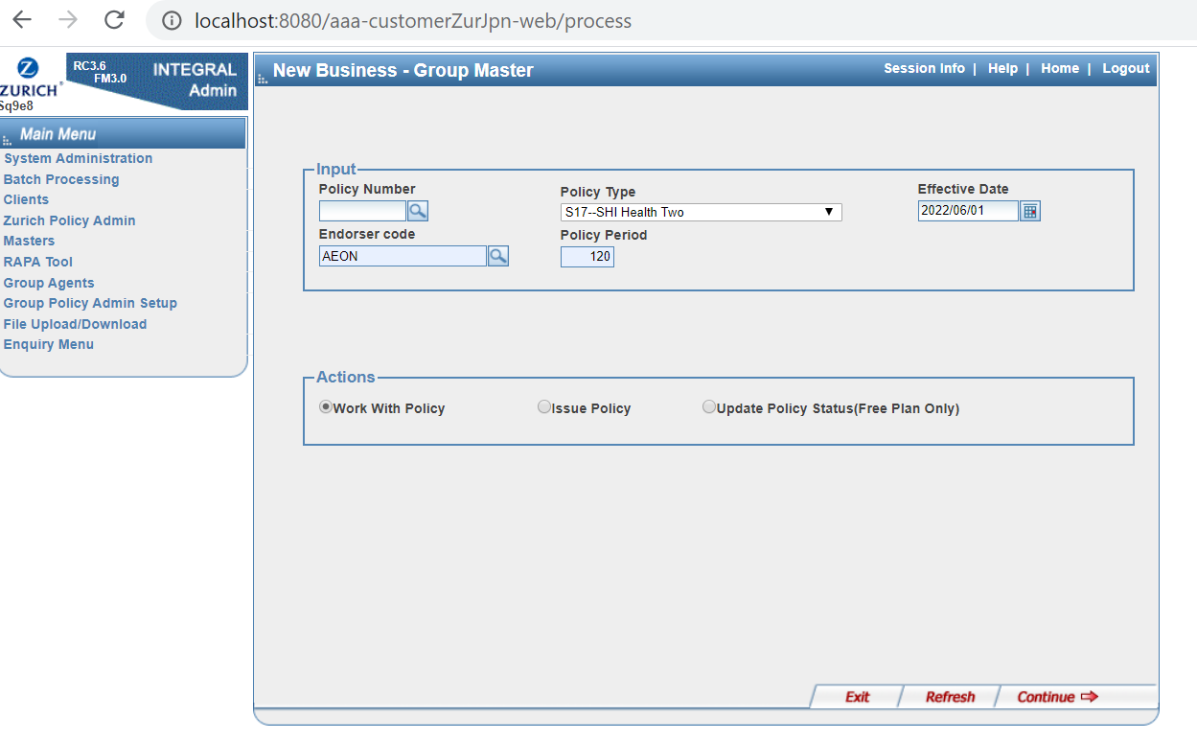 | 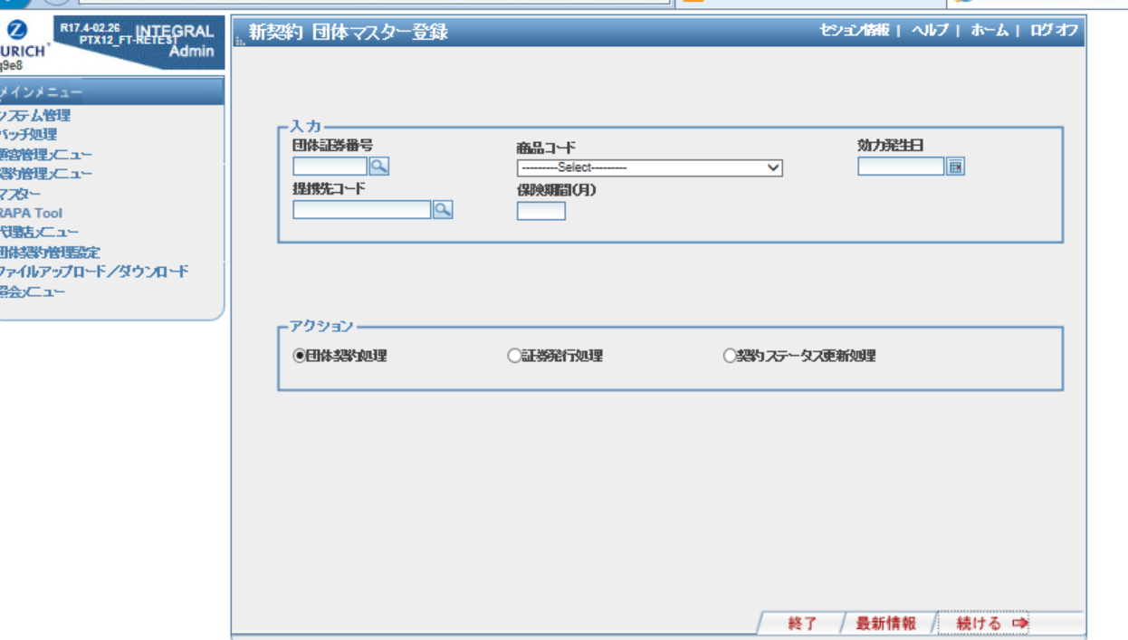
 |  |  |  |  |  |  |  |  |  |  |  |  |  |  | IF TITDMGMASPOL.STATCODE = 'CA': 2 ELSE : 1 | S |  | GCHD | Group Life Contract Header | TRANNO | TRANSACTION NUMBER | NUMBER(5) | OLD | NA | 1 |  |  |  |  | N
 |  |  |  |  |  |  |  |  |  |  |  |  |  |  | Script Generated | S |  | GCHD | Group Life Contract Header | TRANID | TRAN ID | CHAR(14CHAR) | OLD | NA | 5noN?[?)5#???j |  |  |  |  | N
 |  |  |  |  |  |  |  |  |  |  |  |  |  |  | Default | C |  | GCHD | Group Life Contract Header | VALIDFLAG | VALID FLAG | CHAR(1CHAR) | OLD | NA | 1 |  |  | D | 1 | N
 |  |  |  |  |  |  |  |  |  |  |  |  |  |  | Default | C |  | GCHD | Group Life Contract Header | CURRFROM | Current From Date | NUMBER(8) | OLD | NA | 0 |  |  | D | 0 | N | Unused in Master Policy
 |  |  |  |  |  |  |  |  |  |  |  |  |  |  | Default | C |  | GCHD | Group Life Contract Header | CURRTO | Current To Date | NUMBER(8) | OLD | NA | 0 |  |  | D | 0 | N | Unused in Master Policy
 |  |  |  |  |  |  |  |  |  |  |  |  |  |  | Default | C |  | GCHD | Group Life Contract Header | PROCTRANCD | Locking TransactionsCode | CHAR(4CHAR) | OLD | NA | null |  |  | D | null | N | Unused in Master Policy
 |  |  |  |  |  |  |  |  |  |  |  |  |  |  | Default | C |  | GCHD | Group Life Contract Header | PROCFLAG | Process Flag | CHAR(2CHAR) | OLD | NA | null |  |  | D | null | N | Unused in Master Policy
 |  |  |  |  |  |  |  |  |  |  |  |  |  |  | Default | C |  | GCHD | Group Life Contract Header | PROCID | PROCESS TRAN ID | CHAR(14CHAR) | OLD | NA |  |  |  | D | Space (14) | N | Unused in Master Policy
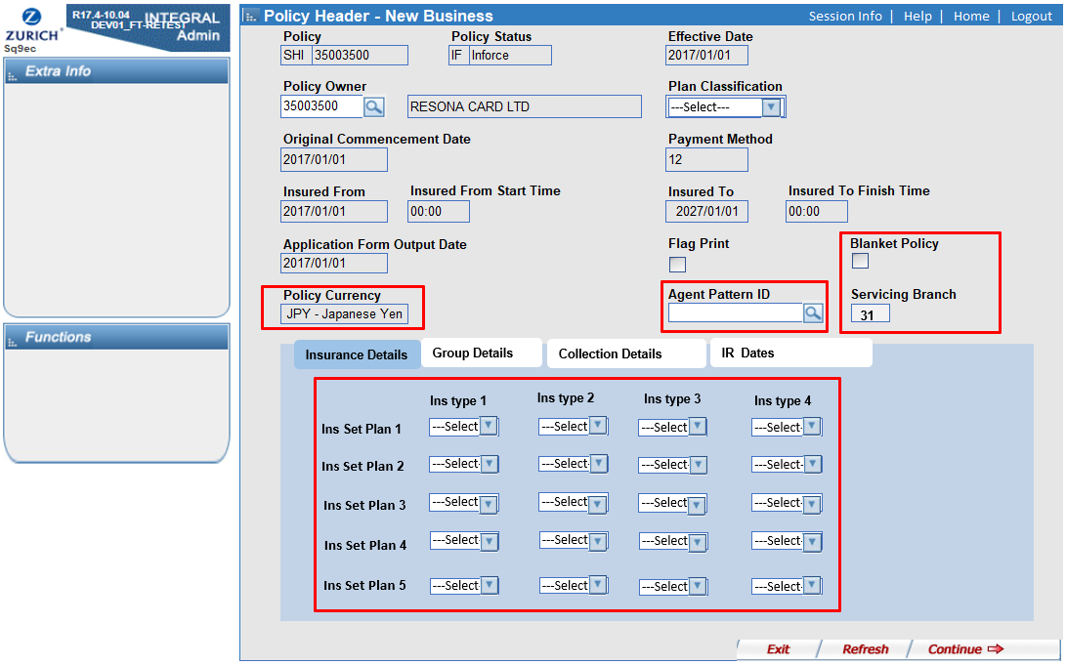
Master Policy Data | STATCODE | IG契約ステータスコード | CHAR(2 CHAR) | DM or Notes | 'PD':PendNewBiz(Before a policy issued) 'XN':PendNewBiz(Awaiting money) 'IF':In Force 'CA':Cancelled |  |  | Direct | TITDMGMASPOL | STATCODE | STATUS CODE | CHAR(2 CHAR) |  |  | Direct | D | #6 | GCHD | Group Life Contract Header | STATCODE | STATUS CODE | CHAR(2 CHAR) | OLD | NA | XN | 1.In all case, Mandatory (not null) [Error code]'e186' : 'Field must be entered' 2. Must be 'XN','IF','CA' [Error code]'E767' : 'Invalid policy status' | Y |  |  | N |  | SQ9EC(Policy Header- New Business) | Policy Status | 契約ステータス | 該当なし | 該当なし | 該当なし | 該当なし | 該当なし | 該当なし | ・明細契約がないマスターポリシーも移行するか検討要(移行範囲が決まったら、一律「IF｣で移行するなどを決定する）
 |  |  |  |  |  |  |  |  |  |  |  |  |  |  | Default | C |  | GCHD | Group Life Contract Header | STATREASN | Status Change Reason | CHAR(2CHAR) | OLD | NA | null |  |  | D | null | N | Unused in Master Policy
 |  |  |  |  |  |  |  |  |  |  |  |  |  |  | Default | C |  | GCHD | Group Life Contract Header | STATDATE | Status Change Date | NUMBER(8) | OLD | NA | null |  |  | D | null | N | Unused in Master Policy
 |  |  |  |  |  |  |  |  |  |  |  |  |  |  | Default |  |  | GCHD | Group Life Contract Header | STATTRAN | Status Transaction Number | NUMBER(5) | OLD | NA | null |  |  | D | null | N | Unused in Master Policy
 |  |  |  |  |  |  |  |  |  |  |  |  |  | 2 | NB:1 Cancellation: increment the value by 1 Renewal: increment the value by 1 | T | SELECT src.chdrnum ,src.TRANLUSED ,gchd.TRANLUSED FROM ( SELECT chdrnum ,COUNT(1) TRANLUSED FROM ( SELECT CASE LENGTH(TRIM(chdrnum)) WHEN 11 THEN SUBSTR(TRIM(chdrnum),4,8) ELSE TRIM(chdrnum) END chdrnum FROM TITDMGMASPOL@dmstgusr2dblink UNION ALL SELECT CASE LENGTH(TRIM(chdrnum)) WHEN 11 THEN SUBSTR(TRIM(chdrnum),4,8) ELSE TRIM(chdrnum) END chdrnum FROM TITDMGMASPOL@dmstgusr2dblink WHERE statcode = 'CA' OR TRIM(CANCELDT) IS NOT NULL UNION ALL SELECT CASE LENGTH(TRIM(chdrnum)) WHEN 11 THEN SUBSTR(TRIM(chdrnum),4,8) ELSE TRIM(chdrnum) END chdrnum FROM TITDMGMASPOL@dmstgusr2dblink WHERE statcode = 'LA' ) GROUP BY chdrnum ) src LEFT JOIN ( SELECT chdrnum ,TRANLUSED FROM GCHD WHERE CHDRNUM = MPLNUM AND JOBNM = 'G1ZDMSTPOL' ) gchd ON TRIM(src.chdrnum) = gchd.chdrnum WHERE TRIM(src.chdrnum) <> gchd.chdrnum OR TRIM(src.TRANLUSED) <> gchd.TRANLUSED | GCHD | Group Life Contract Header | TRANLUSED | LAST USED TRAN NO | NUMBER(5) | OLD | NA | 1 |  |  |  |  | N
Master Policy Data | MTASDT | 保険始期 |  | DM or Notes |  |  |  | Direct | TITDMGMASPOL | CCDATE | ORIGINAL COMMENCEMENT DATE | NUMBER(8) |  | 1 | Direct | D | #6 | GCHD | Group Life Contract Header | OCCDATE | ORIGINAL COMMENCEMENT DATE | NUMBER(8) | OLD | NA | 20181222 |  | Y |  |  | N | Unused in Master Policy After Member Policy migration, to be populated with the minimum OCCDATE of member policy by data patch. | SQ9EC(Policy Header- New Business) | Original Commencement | 原契約始期 | 該当なし | 該当なし | 該当なし | 該当なし | 該当なし | 該当なし | 取得できる項目なし。
 |  |  |  |  |  |  |  |  |  |  |  |  |  |  | Default | C |  | GCHD | Group Life Contract Header | CCDATE | CONTRACT COMMENCEMENT DATE | NUMBER(8) | OLD | NA | null |  |  | D | null | N | Unused in Master Policy
 |  |  |  |  |  |  |  |  |  |  |  |  |  |  | Default | C |  | GCHD | Group Life Contract Header | CRDATE | RENEWAL DATE | NUMBER(8) | OLD | NA | null |  |  | D | null | N | Unused in Master Policy
 |  |  |  |  |  |  |  |  |  |  |  |  |  |  | Default | C |  | GCHD | Group Life Contract Header | ANNAMT01 | Anniversary Amount | NUMBER(17,2) | OLD | NA | null |  |  | D | null | N | Unused in Master Policy
 |  |  |  |  |  |  |  |  |  |  |  |  |  |  | Default | C |  | GCHD | Group Life Contract Header | ANNAMT02 | Anniversary Amount | NUMBER(17,2) | OLD | NA | null |  |  | D | null | N | Unused in Master Policy
 |  |  |  |  |  |  |  |  |  |  |  |  |  |  | Default | C |  | GCHD | Group Life Contract Header | ANNAMT03 | Anniversary Amount | NUMBER(17,2) | OLD | NA | null |  |  | D | null | N | Unused in Master Policy
 |  |  |  |  |  |  |  |  |  |  |  |  |  |  | Default | C |  | GCHD | Group Life Contract Header | ANNAMT04 | Anniversary Amount | NUMBER(17,2) | OLD | NA | null |  |  | D | null | N | Unused in Master Policy
 |  |  |  |  |  |  |  |  |  |  |  |  |  |  | Default | C |  | GCHD | Group Life Contract Header | ANNAMT05 | Anniversary Amount | NUMBER(17,2) | OLD | NA | null |  |  | D | null | N | Unused in Master Policy
 |  |  |  |  |  |  |  |  |  |  |  |  |  |  | Default | C |  | GCHD | Group Life Contract Header | ANNAMT06 | Anniversary Amount | NUMBER(17,2) | OLD | NA | null |  |  | D | null | N | Unused in Master Policy
 |  |  |  |  |  |  |  |  |  |  |  |  |  |  | Default | C |  | GCHD | Group Life Contract Header | RNLTYPE | Renewal Type | CHAR(2CHAR) | OLD | NA | null |  |  | D | null | N | Unused in Master Policy
 |  |  |  |  |  |  |  |  |  |  |  |  |  |  | Default | C |  | GCHD | Group Life Contract Header | RNLNOTS | Renewal Notice Type | CHAR(2CHAR) | OLD | NA | null |  |  | D | null | N | Unused in Master Policy
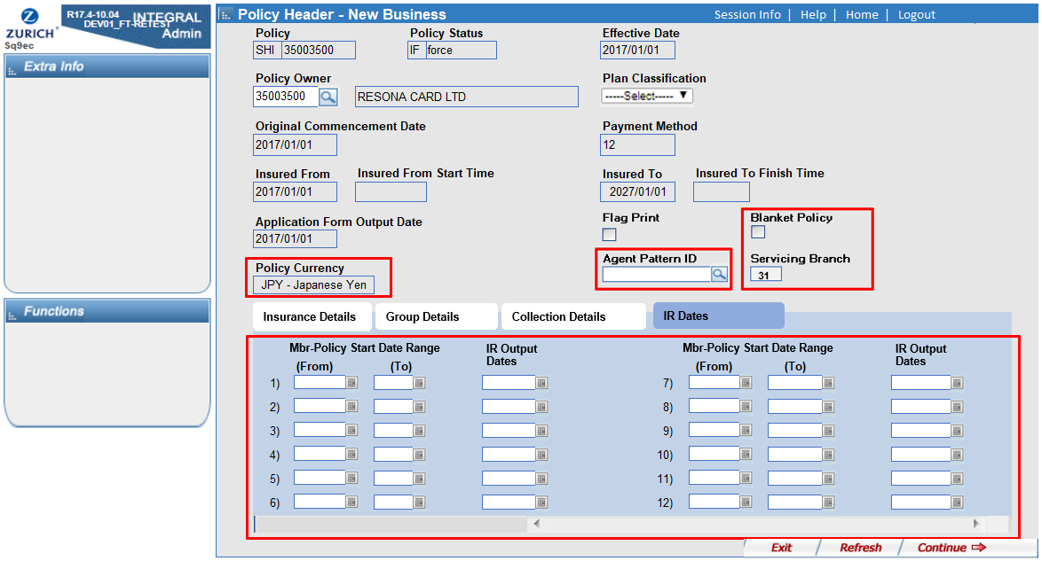
 |  |  |  |  |  |  |  |  |  |  |  |  |  |  | Default | C |  | GCHD | Group Life Contract Header | RNLNOTTO | RENEWAL NOTICE TO | CHAR(2CHAR) | OLD | NA | 00 |  |  | D | 00 | N | unused in Master Policy DFPO -> Defualt
 |  |  |  |  |  |  |  |  |  |  |  |  |  |  | Default | C |  | GCHD | Group Life Contract Header | RNLATTN | Renewal Attention Required | CHAR(2CHAR) | OLD | NA | null |  |  | D | null | N | Unused in Master Policy
 |  |  |  |  |  |  |  |  |  |  |  |  |  |  | Default | C |  | GCHD | Group Life Contract Header | RNLDURN | Renewal Duration | NUMBER(2) | OLD | NA | null |  |  | D | null | N | Unused in Master Policy
 |  |  |  |  |  |  |  |  |  |  |  |  |  |  | Default | C |  | GCHD | Group Life Contract Header | REPTYPE | REPLACEMENT TYPE | CHAR(2CHAR) | OLD | NA |  |  |  | D | Space(2) | N | Unused in Master Policy
 |  |  |  |  |  |  |  |  |  |  |  |  |  |  | Default | C |  | GCHD | Group Life Contract Header | REPNUM | REPLACEMENT NUMBER | CHAR(25CHAR) | OLD | NA |  |  |  | D | Space(25) | N | Unused in Master Policy
 |  |  |  |  |  |  |  |  |  |  |  |  |  |  | Default | C |  | GCHD | Group Life Contract Header | COWNPFX | CONTRACT OWNER PREFIX | CHAR(2CHAR) | OLD | NA | CN |  |  | D | CN | N
 |  |  |  |  |  |  |  |  |  |  |  |  |  |  | Default | C |  | GCHD | Group Life Contract Header | COWNCOY | CONT OWNER COMPANY | CHAR(1CHAR) | OLD | NA | 9 |  |  | D | 9 | N
GROUP | CLNTNUM |  | Char(12) | P/J |  |  |  | Direct | TITDMGMASPOL | CLNTNUM | CONTRACT OWNER NUMBER | CHAR(12 CHAR) |  |  | Direct with transformation 1. CLNTNUM in GROUP based on MPLNUM in GROUP identical to CHDRNUM. 2. Convert CLNTNUM in GROUP to IG Client Number refering to repository table created by Corporate Client migration script. | T | SELECT src.chdrnum src_chdrnum ,src.COWNNUM src_COWNNUM ,gchd.COWNNUM gchd_COWNNUM FROM ( SELECT srcpol.chdrnum ,srcgrp.ZIGVALUE COWNNUM FROM ( SELECT CASE LENGTH(TRIM(chdrnum)) WHEN 11 THEN SUBSTR(TRIM(chdrnum),4,8) ELSE TRIM(chdrnum) END chdrnum FROM TITDMGMASPOL@dmstgusr2dblink GROUP BY CASE LENGTH(TRIM(chdrnum)) WHEN 11 THEN SUBSTR(TRIM(chdrnum),4,8) ELSE TRIM(chdrnum) END ) srcpol LEFT JOIN ( SELECT srcgrp1.CLNTNUM ,srcgrp1.GRUPNUM ,pazdclpf.ZIGVALUE FROM ( SELECT GRUPNUM ,CLNTNUM FROM MSTPOLGRP@dmstgusr2dblink ) srcgrp1 INNER JOIN ( SELECT ZIGVALUE ,ZENTITY FROM PAZDCLPF WHERE PREFIX = 'CC' ) pazdclpf ON TRIM(pazdclpf.ZENTITY) = TRIM(srcgrp1.CLNTNUM) ) srcgrp ON TRIM(srcpol.chdrnum) = TRIM(srcgrp.GRUPNUM) ) src LEFT JOIN --- ig --- ( SELECT TRIM(CHDRNUM) CHDRNUM ,TRIM(COWNNUM) COWNNUM FROM GCHD WHERE CHDRNUM = MPLNUM AND JOBNM = 'G1ZDMSTPOL' ) gchd ON TRIM(src.chdrnum) = TRIM(gchd.CHDRNUM) WHERE TRIM(src.COWNNUM) <> TRIM(gchd.COWNNUM) | GCHD | Group Life Contract Header | COWNNUM | CONTRACT OWNER NUMBER | CHAR(8 CHAR) | OLD | NA | 50241013 | 1.CLNTNUM in GROUP must exists in Repository table. [Error code]'RGIG':' Invalid Client Number' | Y |  |  | N |  | SQ9EC(Policy Header- New Business) | Policy Owner | 団体契約者 | マスターポリシー修正画面 402 | 契約者名 | GROUP HEADER INQUIRY(S2168) | CLIENT | 提携先企業情報マスタ | 企業名称 商号 | Polis/Jは最新の顧客情報を保有していないため、Notesの情報のほうが望ましい
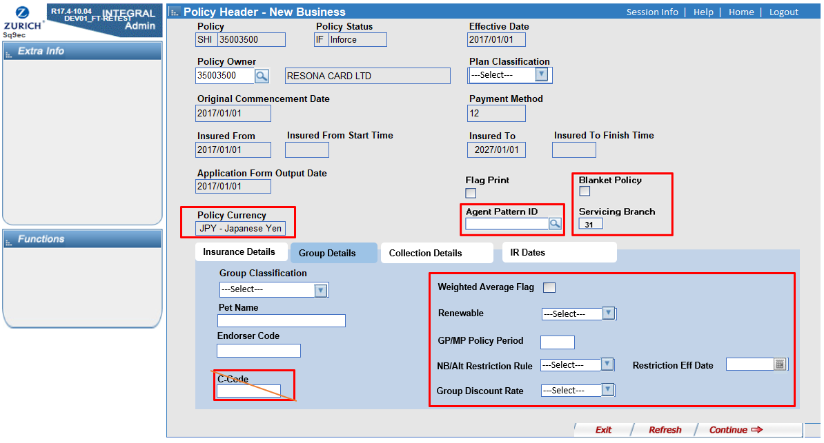
 |  |  |  |  |  |  |  |  |  |  |  |  |  |  | Default | C |  | GCHD | Group Life Contract Header | JOWNNUM | Joint owner number | CHAR(8CHAR) | OLD | NA | null |  |  | D | null | N | Unused in Master Policy
 |  |  |  |  |  |  |  |  |  |  |  |  |  |  | Default | C |  | GCHD | Group Life Contract Header | PAYRPFX | PAYER PREFIX | CHAR(2CHAR) | OLD | NA |  |  |  | D | Space(2) | N | Unused in Master Policy
 |  |  |  |  |  |  |  |  |  |  |  |  |  |  | Default | C |  | GCHD | Group Life Contract Header | PAYRCOY | PAYER COMPANY | CHAR(1CHAR) | OLD | NA |  |  |  | D | Space(1) | N | Unused in Master Policy
 |  |  |  |  |  |  |  |  |  |  |  |  |  |  | Default | C |  | GCHD | Group Life Contract Header | PAYRNUM | PAYER NUMBER | CHAR(8CHAR) | OLD | NA |  |  |  | D | Space(8) | N | Unused in Master Policy
 |  |  |  |  |  |  |  |  |  |  |  |  |  |  | Default | C |  | GCHD | Group Life Contract Header | DESPPFX | DESPATCH PREFIX | CHAR(2CHAR) | OLD | NA |  |  |  | D | Space(2) | N | Unused in Master Policy
 |  |  |  |  |  |  |  |  |  |  |  |  |  |  | Default | C |  | GCHD | Group Life Contract Header | DESPCOY | DESPATCH COMPANY | CHAR(1CHAR) | OLD | NA |  |  |  | D | Space(1) | N | Unused in Master Policy
 |  |  |  |  |  |  |  |  |  |  |  |  |  |  | Default | C |  | GCHD | Group Life Contract Header | DESPNUM | DESPATCH NUMBER | CHAR(8CHAR) | OLD | NA |  |  |  | D | Space(8) | N | Unused in Master Policy
 |  |  |  |  |  |  |  |  |  |  |  |  |  |  | Default | C |  | GCHD | Group Life Contract Header | ASGNPFX | Assignee PREFIX | CHAR(2CHAR) | OLD | NA | null |  |  | D | null | N | Unused in Master Policy
 |  |  |  |  |  |  |  |  |  |  |  |  |  |  | Default | C |  | GCHD | Group Life Contract Header | ASGNCOY | Assignee COMPANY | CHAR(1CHAR) | OLD | NA | null |  |  | D | null | N | Unused in Master Policy
 |  |  |  |  |  |  |  |  |  |  |  |  |  |  | Default | C |  | GCHD | Group Life Contract Header | ASGNNUM | Assignee | CHAR(8CHAR) | OLD | NA | null |  |  | D | null | N | Unused in Master Policy
 |  |  |  |  |  |  |  |  |  |  |  |  |  |  | Default | C |  | GCHD | Group Life Contract Header | CNTBRANCH | SERVICING BRANCH | CHAR(2CHAR) | OLD | NA | null |  |  | D | null | N | Unused in Master Policy
 |  |  |  |  |  |  |  |  |  |  |  |  |  |  | Default | C |  | GCHD | Group Life Contract Header | AGNTPFX | AGENT PREFIX | CHAR(2CHAR) | OLD | NA | null |  |  | D | null | N | Unused in Master Policy
 |  |  |  |  |  |  |  |  |  |  |  |  |  |  | Default | C |  | GCHD | Group Life Contract Header | AGNTCOY | AGENT COMPANY | CHAR(1CHAR) | OLD | NA | null |  |  | D | null | N | Unused in Master Policy
 |  |  |  |  |  |  |  |  |  |  |  |  |  |  | Default | C |  | GCHD | Group Life Contract Header | AGNTNUM | AGENT NUMBER | CHAR(8CHAR) | OLD | NA | null |  |  | D | null | N | Unused in Master Policy
 |  |  |  |  |  |  |  |  |  |  |  |  |  |  | Default | C |  | GCHD | Group Life Contract Header | CNTCURR | CURRENCY | CHAR(3CHAR) | OLD | NA | 'YEN' |  |  | D | 'YEN' | N | DFPO -> Defualt
 |  |  |  |  |  |  |  |  |  |  |  |  |  |  | Default | C |  | GCHD | Group Life Contract Header | ACCTCCY | Accounting Currency | CHAR(3CHAR) | OLD | NA | null |  |  | D | null | N | Unused in Master Policy
 |  |  |  |  |  |  |  |  |  |  |  |  |  |  | Default | C |  | GCHD | Group Life Contract Header | CRATE | CURRENCY RATE | NUMBER(18,9) | OLD | NA | null |  |  | D | null | N | Unused in Master Policy
 |  |  |  |  |  |  |  |  |  |  |  |  |  |  | Default | C |  | GCHD | Group Life Contract Header | PAYPLAN | Payment Plan | CHAR(6CHAR) | OLD | NA | null |  |  | D | null | N | Unused in Master Policy
 |  |  |  |  |  |  |  |  |  |  |  |  |  |  | Default | C |  | GCHD | Group Life Contract Header | ACCTMETH | Accounting Method | CHAR(1CHAR) | OLD | NA | null |  |  | D | null | N | Unused in Master Policy
 |  |  |  |  |  |  |  |  |  |  |  |  |  |  | Default | C |  | GCHD | Group Life Contract Header | BILLFREQ | BILLING FREQUENCY | CHAR(2CHAR) | OLD | NA | null |  |  | D | null | N | Unused in Master Policy
 |  |  |  |  |  |  |  |  |  |  |  |  |  |  | Default | C |  | GCHD | Group Life Contract Header | BILLCHNL | BILLING CHANNEL | CHAR(2CHAR) | OLD | NA | null |  |  | D | null | N | Unused in Master Policy
 |  |  |  |  |  |  |  |  |  |  |  |  |  |  | Default | C |  | GCHD | Group Life Contract Header | COLLCHNL | Collection Channel | CHAR(2CHAR) | OLD | NA | null |  |  | D | null | N | Unused in Master Policy
 |  |  |  |  |  |  |  |  |  |  |  |  |  |  | Default | C |  | GCHD | Group Life Contract Header | BILLDAY | Billing Day | CHAR(2CHAR) | OLD | NA | null |  |  | D | null | N | Unused in Master Policy
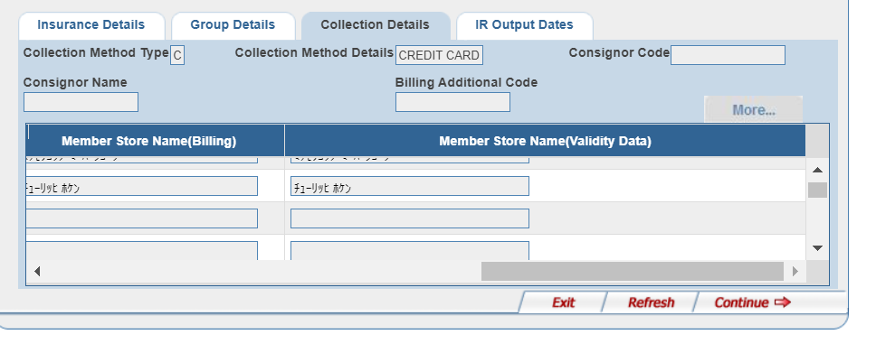
 |  |  |  |  |  |  |  |  |  |  |  |  |  |  | Default | C |  | GCHD | Group Life Contract Header | BILLMONTH | Billing Month | CHAR(2CHAR) | OLD | NA | null |  |  | D | null | N | Unused in Master Policy
 |  |  |  |  |  |  |  |  |  |  |  |  |  |  | Default | C |  | GCHD | Group Life Contract Header | BILLCD | Billing Renewal Date | NUMBER(8) | OLD | NA | null |  |  | D | null | N | Unused in Master Policy
 |  |  |  |  |  |  |  |  |  |  |  |  |  |  | Default | C |  | GCHD | Group Life Contract Header | BTDATE | BILLED TO DATE | NUMBER(8) | OLD | NA | 99999999 |  |  | D | 99999999 | N | Unused in Master Policy
 |  |  |  |  |  |  |  |  |  |  |  |  |  |  | Default | C |  | GCHD | Group Life Contract Header | PTDATE | PAID TO DATE | NUMBER(8) | OLD | NA | 99999999 |  |  | D | 99999999 | N | Unused in Master Policy
 |  |  |  |  |  |  |  |  |  |  |  |  |  |  | Default | C |  | GCHD | Group Life Contract Header | PAYFLAG | Billing Pay Flag | CHAR(1CHAR) | OLD | NA | null |  |  | D | null | N | Unused in Master Policy
 |  |  |  |  |  |  |  |  |  |  |  |  |  |  | Default | C |  | GCHD | Group Life Contract Header | SINSTFROM | NUMERIC DATE | NUMBER(8) | OLD | NA | null |  |  | D | null | N | Unused in Master Policy
 |  |  |  |  |  |  |  |  |  |  |  |  |  |  | Default | C |  | GCHD | Group Life Contract Header | SINSTTO | NUMERIC DATE | NUMBER(8) | OLD | NA | null |  |  | D | null | N | Unused in Master Policy
 |  |  |  |  |  |  |  |  |  |  |  |  |  |  | Default | C |  | GCHD | Group Life Contract Header | SINSTAMT01 | Standing Inst Amount | NUMBER(17,2) | OLD | NA | null |  |  | D | null | N | Unused in Master Policy
 |  |  |  |  |  |  |  |  |  |  |  |  |  |  | Default | C |  | GCHD | Group Life Contract Header | SINSTAMT02 | Standing Inst Amount | NUMBER(17,2) | OLD | NA | null |  |  | D | null | N | Unused in Master Policy
 |  |  |  |  |  |  |  |  |  |  |  |  |  |  | Default | C |  | GCHD | Group Life Contract Header | SINSTAMT03 | Standing Inst Amount | NUMBER(17,2) | OLD | NA | null |  |  | D | null | N | Unused in Master Policy
 |  |  |  |  |  |  |  |  |  |  |  |  |  |  | Default | C |  | GCHD | Group Life Contract Header | SINSTAMT04 | Standing Inst Amount | NUMBER(17,2) | OLD | NA | null |  |  | D | null | N | Unused in Master Policy
 |  |  |  |  |  |  |  |  |  |  |  |  |  |  | Default | C |  | GCHD | Group Life Contract Header | SINSTAMT05 | Standing Inst Amount | NUMBER(17,2) | OLD | NA | null |  |  | D | null | N | Unused in Master Policy
 |  |  |  |  |  |  |  |  |  |  |  |  |  |  | Default | C |  | GCHD | Group Life Contract Header | SINSTAMT06 | Standing Inst Amount | NUMBER(17,2) | OLD | NA | null |  |  | D | null | N | Unused in Master Policy
 |  |  |  |  |  |  |  |  |  |  |  |  |  |  | Default | C |  | GCHD | Group Life Contract Header | INSTFROM | Instalment From Date | NUMBER(8) | OLD | NA | null |  |  | D | null | N | Unused in Master Policy
 |  |  |  |  |  |  |  |  |  |  |  |  |  |  | Default | C |  | GCHD | Group Life Contract Header | INSTTO | Instalment To Date | NUMBER(8) | OLD | NA | null |  |  | D | null | N | Unused in Master Policy
 |  |  |  |  |  |  |  |  |  |  |  |  |  |  | Default | C |  | GCHD | Group Life Contract Header | INSTBCHNL | Billing Channel | CHAR(2CHAR) | OLD | NA | null |  |  | D | null | N | Unused in Master Policy
 |  |  |  |  |  |  |  |  |  |  |  |  |  |  | Default | C |  | GCHD | Group Life Contract Header | INSTCCHNL | Collection Channel | CHAR(2CHAR) | OLD | NA | null |  |  | D | null | N | Unused in Master Policy
 |  |  |  |  |  |  |  |  |  |  |  |  |  |  | Default | C |  | GCHD | Group Life Contract Header | INSTFREQ | Billing Frequency | CHAR(2CHAR) | OLD | NA | null |  |  | D | null | N | Unused in Master Policy
 |  |  |  |  |  |  |  |  |  |  |  |  |  |  | Default | C |  | GCHD | Group Life Contract Header | INSTTOT01 | Installment Total Amount | NUMBER(17,2) | OLD | NA | null |  |  | D | null | N | Unused in Master Policy
 |  |  |  |  |  |  |  |  |  |  |  |  |  |  | Default | C |  | GCHD | Group Life Contract Header | INSTTOT02 | Installment Total Amount | NUMBER(17,2) | OLD | NA | null |  |  | D | null | N | Unused in Master Policy
 |  |  |  |  |  |  |  |  |  |  |  |  |  |  | Default | C |  | GCHD | Group Life Contract Header | INSTTOT03 | Installment Total Amount | NUMBER(17,2) | OLD | NA | null |  |  | D | null | N | Unused in Master Policy
 |  |  |  |  |  |  |  |  |  |  |  |  |  |  | Default | C |  | GCHD | Group Life Contract Header | INSTTOT04 | Installment Total Amount | NUMBER(17,2) | OLD | NA | null |  |  | D | null | N | Unused in Master Policy
 |  |  |  |  |  |  |  |  |  |  |  |  |  |  | Default | C |  | GCHD | Group Life Contract Header | INSTTOT05 | Installment Total Amount | NUMBER(17,2) | OLD | NA | null |  |  | D | null | N | Unused in Master Policy
 |  |  |  |  |  |  |  |  |  |  |  |  |  |  | Default | C |  | GCHD | Group Life Contract Header | INSTTOT06 | Installment Total Amount | NUMBER(17,2) | OLD | NA | null |  |  | D | null | N | Unused in Master Policy
 |  |  |  |  |  |  |  |  |  |  |  |  |  |  | Default | C |  | GCHD | Group Life Contract Header | INSTPAST01 | Istallment Past Amount | NUMBER(17,2) | OLD | NA | null |  |  | D | null | N | Unused in Master Policy
 |  |  |  |  |  |  |  |  |  |  |  |  |  |  | Default | C |  | GCHD | Group Life Contract Header | INSTPAST02 | Istallment Past Amount | NUMBER(17,2) | OLD | NA | null |  |  | D | null | N | Unused in Master Policy
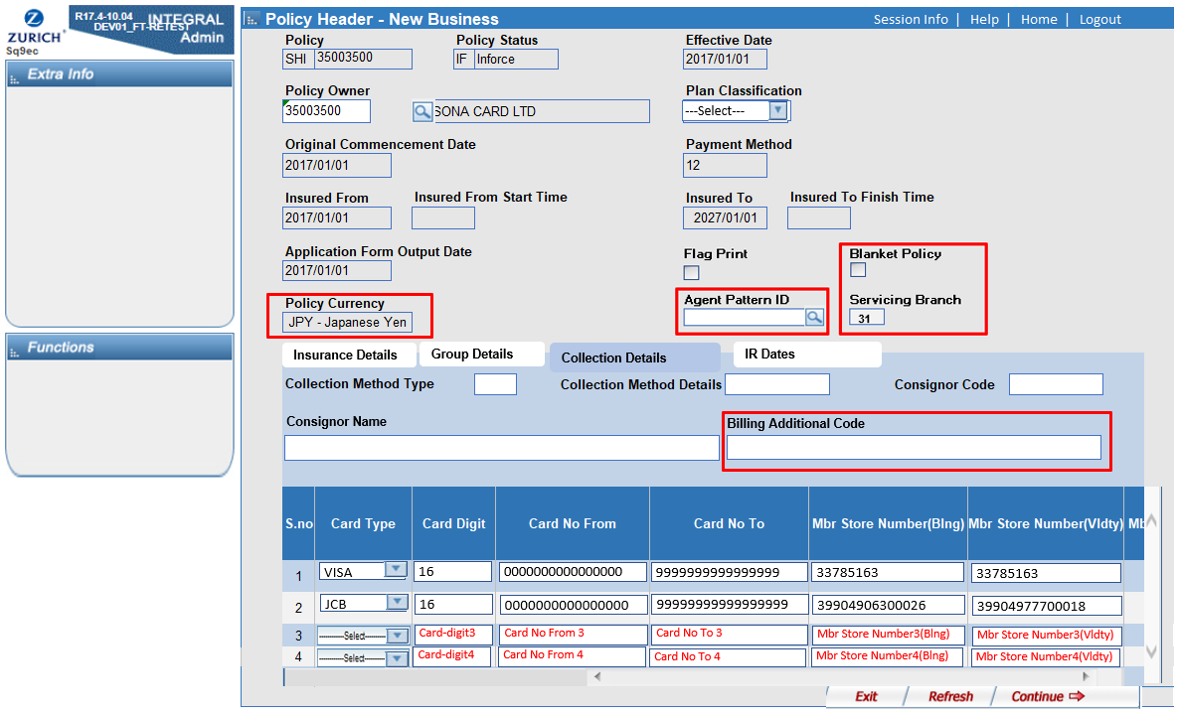
 |  |  |  |  |  |  |  |  |  |  |  |  |  |  | Default | C |  | GCHD | Group Life Contract Header | INSTPAST03 | Istallment Past Amount | NUMBER(17,2) | OLD | NA | null |  |  | D | null | N | Unused in Master Policy
 |  |  |  |  |  |  |  |  |  |  |  |  |  |  | Default | C |  | GCHD | Group Life Contract Header | INSTPAST04 | Istallment Past Amount | NUMBER(17,2) | OLD | NA | null |  |  | D | null | N | Unused in Master Policy
 |  |  |  |  |  |  |  |  |  |  |  |  |  |  | Default | C |  | GCHD | Group Life Contract Header | INSTPAST05 | Istallment Past Amount | NUMBER(17,2) | OLD | NA | null |  |  | D | null | N | Unused in Master Policy
 |  |  |  |  |  |  |  |  |  |  |  |  |  |  | Default | C |  | GCHD | Group Life Contract Header | INSTPAST06 | Istallment Past Amount | NUMBER(17,2) | OLD | NA | null |  |  | D | null | N | Unused in Master Policy
 |  |  |  |  |  |  |  |  |  |  |  |  |  |  | Default | C |  | GCHD | Group Life Contract Header | INSTJCTL | Instalment Run Details | CHAR(24CHAR) | OLD | NA | null |  |  | D | null | N | Unused in Master Policy
 |  |  |  |  |  |  |  |  |  |  |  |  |  |  | Default | C |  | GCHD | Group Life Contract Header | NOFOUTINST | Number of Outstanding Instalments | NUMBER(3) | OLD | NA | null |  |  | D | null | N | Unused in Master Policy
 |  |  |  |  |  |  |  |  |  |  |  |  |  |  | Default | C |  | GCHD | Group Life Contract Header | OUTSTAMT | Outstanding Billing Amount | NUMBER(17,2) | OLD | NA | null |  |  | D | null | N | Unused in Master Policy
 |  |  |  |  |  |  |  |  |  |  |  |  |  |  | Default | C |  | GCHD | Group Life Contract Header | BILLDATE01 | Billing Date | NUMBER(8) | OLD | NA | null |  |  | D | null | N | Unused in Master Policy
 |  |  |  |  |  |  |  |  |  |  |  |  |  |  | Default | C |  | GCHD | Group Life Contract Header | BILLDATE02 | Billing Date | NUMBER(8) | OLD | NA | null |  |  | D | null | N | Unused in Master Policy
 |  |  |  |  |  |  |  |  |  |  |  |  |  |  | Default | C |  | GCHD | Group Life Contract Header | BILLDATE03 | Billing Date | NUMBER(8) | OLD | NA | null |  |  | D | null | N | Unused in Master Policy
 |  |  |  |  |  |  |  |  |  |  |  |  |  |  | Default | C |  | GCHD | Group Life Contract Header | BILLDATE04 | Billing Date | NUMBER(8) | OLD | NA | null |  |  | D | null | N | Unused in Master Policy
 |  |  |  |  |  |  |  |  |  |  |  |  |  |  | Default | C |  | GCHD | Group Life Contract Header | BILLAMT01 | Last Bill Amount | NUMBER(17,2) | OLD | NA | null |  |  | D | null | N | Unused in Master Policy
 |  |  |  |  |  |  |  |  |  |  |  |  |  |  | Default | C |  | GCHD | Group Life Contract Header | BILLAMT02 | Last Bill Amount | NUMBER(17,2) | OLD | NA | null |  |  | D | null | N | Unused in Master Policy
 |  |  |  |  |  |  |  |  |  |  |  |  |  |  | Default | C |  | GCHD | Group Life Contract Header | BILLAMT03 | Last Bill Amount | NUMBER(17,2) | OLD | NA | null |  |  | D | null | N | Unused in Master Policy
 |  |  |  |  |  |  |  |  |  |  |  |  |  |  | Default | C |  | GCHD | Group Life Contract Header | BILLAMT04 | Last Bill Amount | NUMBER(17,2) | OLD | NA | null |  |  | D | null | N | Unused in Master Policy
 |  |  |  |  |  |  |  |  |  |  |  |  |  |  | Default | C |  | GCHD | Group Life Contract Header | FACTHOUS | Factoring House | CHAR(2CHAR) | OLD | NA | null |  |  | D | null | N | Unused in Master Policy
 |  |  |  |  |  |  |  |  |  |  |  |  |  |  | Default | C |  | GCHD | Group Life Contract Header | BANKKEY | Bank/Branch | CHAR(10CHAR) | OLD | NA | null |  |  | D | null | N | Unused in Master Policy
 |  |  |  |  |  |  |  |  |  |  |  |  |  |  | Default | C |  | GCHD | Group Life Contract Header | BANKACCKEY | Bank Account Number | CHAR(20CHAR) | OLD | NA | null |  |  | D | null | N | Unused in Master Policy
 |  |  |  |  |  |  |  |  |  |  |  |  |  |  | Default | C |  | GCHD | Group Life Contract Header | DISCODE01 | Dishonour Code | CHAR(1CHAR) | OLD | NA | null |  |  | D | null | N | Unused in Master Policy
 |  |  |  |  |  |  |  |  |  |  |  |  |  |  | Default | C |  | GCHD | Group Life Contract Header | DISCODE02 | Dishonour Code | CHAR(1CHAR) | OLD | NA | null |  |  | D | null | N | Unused in Master Policy
 |  |  |  |  |  |  |  |  |  |  |  |  |  |  | Default | C |  | GCHD | Group Life Contract Header | DISCODE03 | Dishonour Code | CHAR(1CHAR) | OLD | NA | null |  |  | D | null | N | Unused in Master Policy
 |  |  |  |  |  |  |  |  |  |  |  |  |  |  | Default | C |  | GCHD | Group Life Contract Header | DISCODE04 | Dishonour Code | CHAR(1CHAR) | OLD | NA | null |  |  | D | null | N | Unused in Master Policy
 |  |  |  |  |  |  |  |  |  |  |  |  |  |  | Default | C |  | GCHD | Group Life Contract Header | GRUPKEY | Group Number | CHAR(12CHAR) | OLD | NA | null |  |  | D | null | N | Unused in Master Policy
 |  |  |  |  |  |  |  |  |  |  |  |  |  |  | Default | C |  | GCHD | Group Life Contract Header | MEMBSEL | Member Number | CHAR(10CHAR) | OLD | NA | null |  |  | D | null | N | Unused in Master Policy
 |  |  |  |  |  |  |  |  |  |  |  |  |  |  | Default | C |  | GCHD | Group Life Contract Header | APLSUPR | APL Suppression Flag | CHAR(1CHAR) | OLD | NA | null |  |  | D | null | N | Unused in Master Policy
 |  |  |  |  |  |  |  |  |  |  |  |  |  |  | Default | C |  | GCHD | Group Life Contract Header | APLSPFROM | NUMERIC DATE | NUMBER(8) | OLD | NA | null |  |  | D | null | N | Unused in Master Policy
 |  |  |  |  |  |  |  |  |  |  |  |  |  |  | Default | C |  | GCHD | Group Life Contract Header | APLSPTO | NUMERIC DATE | NUMBER(8) | OLD | NA | null |  |  | D | null | N | Unused in Master Policy
 |  |  |  |  |  |  |  |  |  |  |  |  |  |  | Default | C |  | GCHD | Group Life Contract Header | BILLSUPR | Billing Suppression Flag | CHAR(1CHAR) | OLD | NA | null |  |  | D | null | N | Unused in Master Policy
 |  |  |  |  |  |  |  |  |  |  |  |  |  |  | Default | C |  | GCHD | Group Life Contract Header | BILLSPFROM | Billing Suppression From Date | NUMBER(8) | OLD | NA | null |  |  | D | null | N | Unused in Master Policy
 |  |  |  |  |  |  |  |  |  |  |  |  |  |  | Default | C |  | GCHD | Group Life Contract Header | BILLSPTO | Billing Suppression To Date | NUMBER(8) | OLD | NA | null |  |  | D | null | N | Unused in Master Policy
 |  |  |  |  |  |  |  |  |  |  |  |  |  |  | Default | C |  | GCHD | Group Life Contract Header | COMMSUPR | SUPPRESSION FLAG | CHAR(1CHAR) | OLD | NA | null |  |  | D | null | N | Unused in Master Policy
 |  |  |  |  |  |  |  |  |  |  |  |  |  |  | Default | C |  | GCHD | Group Life Contract Header | COMMSPFROM | NUMERIC DATE | NUMBER(8) | OLD | NA | null |  |  | D | null | N | Unused in Master Policy
 |  |  |  |  |  |  |  |  |  |  |  |  |  |  | Default | C |  | GCHD | Group Life Contract Header | COMMSPTO | NUMERIC DATE | NUMBER(8) | OLD | NA | null |  |  | D | null | N | Unused in Master Policy
 |  |  |  |  |  |  |  |  |  |  |  |  |  |  | Default | C |  | GCHD | Group Life Contract Header | LAPSSUPR | Lapse Suppression Flag | CHAR(1CHAR) | OLD | NA | null |  |  | D | null | N | Unused in Master Policy
 |  |  |  |  |  |  |  |  |  |  |  |  |  |  | Default | C |  | GCHD | Group Life Contract Header | LAPSSPFROM | NUMERIC DATE | NUMBER(8) | OLD | NA | null |  |  | D | null | N | Unused in Master Policy
 |  |  |  |  |  |  |  |  |  |  |  |  |  |  | Default | C |  | GCHD | Group Life Contract Header | LAPSSPTO | NUMERIC DATE | NUMBER(8) | OLD | NA | null |  |  | D | null | N | Unused in Master Policy
 |  |  |  |  |  |  |  |  |  |  |  |  |  |  | Default | C |  | GCHD | Group Life Contract Header | MAILSUPR | SUPPRESSION FLAG | CHAR(1CHAR) | OLD | NA | null |  |  | D | null | N | Unused in Master Policy
 |  |  |  |  |  |  |  |  |  |  |  |  |  |  | Default | C |  | GCHD | Group Life Contract Header | MAILSPFROM | NUMERIC DATE | NUMBER(8) | OLD | NA | null |  |  | D | null | N | Unused in Master Policy
 |  |  |  |  |  |  |  |  |  |  |  |  |  |  | Default | C |  | GCHD | Group Life Contract Header | MAILSPTO | NUMERIC DATE | NUMBER(8) | OLD | NA | null |  |  | D | null | N | Unused in Master Policy
 |  |  |  |  |  |  |  |  |  |  |  |  |  |  | Default | C |  | GCHD | Group Life Contract Header | NOTSSUPR | SUPPRESSION FLAG | CHAR(1CHAR) | OLD | NA | null |  |  | D | null | N | Unused in Master Policy
 |  |  |  |  |  |  |  |  |  |  |  |  |  |  | Default | C |  | GCHD | Group Life Contract Header | NOTSSPFROM | NUMERIC DATE | NUMBER(8) | OLD | NA | null |  |  | D | null | N | Unused in Master Policy
 |  |  |  |  |  |  |  |  |  |  |  |  |  |  | Default | C |  | GCHD | Group Life Contract Header | NOTSSPTO | NUMERIC DATE | NUMBER(8) | OLD | NA | null |  |  | D | null | N | Unused in Master Policy
 |  |  |  |  |  |  |  |  |  |  |  |  |  |  | Default | C |  | GCHD | Group Life Contract Header | RNWLSUPR | SUPPRESSION FLAG | CHAR(1CHAR) | OLD | NA | null |  |  | D | null | N | Unused in Master Policy
 |  |  |  |  |  |  |  |  |  |  |  |  |  |  | Default | C |  | GCHD | Group Life Contract Header | RNWLSPFROM | NUMERIC DATE | NUMBER(8) | OLD | NA | null |  |  | D | null | N | Unused in Master Policy
 |  |  |  |  |  |  |  |  |  |  |  |  |  |  | Default | C |  | GCHD | Group Life Contract Header | RNWLSPTO | NUMERIC DATE | NUMBER(8) | OLD | NA | null |  |  | D | null | N | Unused in Master Policy
 |  |  |  |  |  |  |  |  |  |  |  |  |  |  | Default | C |  | GCHD | Group Life Contract Header | CAMPAIGN | Campaign | CHAR(6CHAR) | OLD | NA | null |  |  | D | null | N | Unused in Master Policy
Master Policy Data | ZAGPTNUM | Agency pattern Id | CHAR(8 CHAR) | DM or Notes |  |  |  | Direct | TITDMGMASPOL | ZAGPTNUM | Agency pattern Id | CHAR(8 CHAR) |  |  | Direct with transformation 1. Get GAGNTSEL01 in ZAGPPF having ZAGPTNUM identical to ZAGPTNUM in TITDMGMASPOL. 2. get AGTYPE in AGNTPF having AGNTNUM identical to GAGNTSEL01. | T | SELECT src.chdrnum src_chdrnum ,src.agtype src_agtype ,src.ZPLANCLS src_ZPLANCLS ,gchd.SRCEBUS gchd_SRCEBUS ,gchppf.ZPLANCLS gchppf_ZPLANCLS FROM ( --- src --- SELECT srcpol.chdrnum ,srcpol.zagptnum ,agnt.agtype ,srcpol.ZPLANCLS FROM ( SELECT TRIM(src1.chdrnum) chdrnum ,TRIM(src1.ZAGPTNUM) ZAGPTNUM ,DECODE(TRIM(src1.RPTFPST),'F','FP','PP') ZPLANCLS FROM ( SELECT CASE LENGTH(TRIM(chdrnum)) WHEN 11 THEN SUBSTR(TRIM(chdrnum),4,8) ELSE TRIM(chdrnum) END chdrnum ,ZAGPTNUM ,RPTFPST ,CCDATE FROM TITDMGMASPOL@dmstgusr2dblink ) src1 INNER JOIN ( SELECT CHDRNUM ,MAX(CCDATE) MAX_CCDATE FROM ( SELECT CASE LENGTH(TRIM(chdrnum)) WHEN 11 THEN SUBSTR(TRIM(chdrnum),4,8) ELSE TRIM(chdrnum) END chdrnum ,CCDATE FROM TITDMGMASPOL@dmstgusr2dblink ) GROUP BY CHDRNUM ) src2 ON TRIM(src1.CHDRNUM) = TRIM(src2.CHDRNUM) AND TRIM(src1.CCDATE) = TRIM(src2.MAX_CCDATE) ) srcpol LEFT JOIN ( SELECT t2.agtype agtype ,t2.agntnum agntnum ,t1.zagptnum zagptn | GCHD | Group Life Contract Header | SRCEBUS | Account Type | CHAR(2CHAR) | OLD | NA | 01 | Must exists in ZAGPPF and GCHIPF.EFFDATE >=ZAGPPF.EFFDATE [ERROR CODR ] 'RFZW':'Agcy Patrn doesn't exist ') |  |  |  | N
 |  |  |  |  |  |  |  |  |  |  |  |  |  |  | Default | C |  | GCHD | Group Life Contract Header | NOFRISKS | Number of risks | NUMBER(4) | OLD | NA | null |  |  | D | null | N | Unused in Master Policy
 |  |  |  |  |  |  |  |  |  |  |  |  |  |  | Default | C |  | GCHD | Group Life Contract Header | JACKET | Jacket | CHAR(8CHAR) | OLD | NA | null |  |  | D | null | N | Unused in Master Policy
 |  |  |  |  |  |  |  |  |  |  |  |  |  |  | Default | C |  | GCHD | Group Life Contract Header | ISAM01 | Inst. Stanind Amt | NUMBER(17,2) | OLD | NA | null |  |  | D | null | N | Unused in Master Policy
 |  |  |  |  |  |  |  |  |  |  |  |  |  |  | Default | C |  | GCHD | Group Life Contract Header | ISAM02 | Inst. Stanind Amt | NUMBER(17,2) | OLD | NA | null |  |  | D | null | N | Unused in Master Policy
 |  |  |  |  |  |  |  |  |  |  |  |  |  |  | Default | C |  | GCHD | Group Life Contract Header | ISAM03 | Inst. Stanind Amt | NUMBER(17,2) | OLD | NA | null |  |  | D | null | N | Unused in Master Policy
 |  |  |  |  |  |  |  |  |  |  |  |  |  |  | Default | C |  | GCHD | Group Life Contract Header | ISAM04 | Inst. Stanind Amt | NUMBER(17,2) | OLD | NA | null |  |  | D | null | N | Unused in Master Policy
 |  |  |  |  |  |  |  |  |  |  |  |  |  |  | Default | C |  | GCHD | Group Life Contract Header | ISAM05 | Inst. Stanind Amt | NUMBER(17,2) | OLD | NA | null |  |  | D | null | N | Unused in Master Policy
 |  |  |  |  |  |  |  |  |  |  |  |  |  |  | Default | C |  | GCHD | Group Life Contract Header | ISAM06 | Inst. Stanind Amt | NUMBER(17,2) | OLD | NA | null |  |  | D | null | N | Unused in Master Policy
 |  |  |  |  |  |  |  |  |  |  |  |  |  |  | Default | C |  | GCHD | Group Life Contract Header | PSTCDE | Premium Status Code | CHAR(2CHAR) | OLD | NA | null |  |  | D | null | N | Unused in Master Policy
 |  |  |  |  |  |  |  |  |  |  |  |  |  |  | Default | C |  | GCHD | Group Life Contract Header | PSTRSN | Premium Status Reason | CHAR(2CHAR) | OLD | NA | null |  |  | D | null | N | Unused in Master Policy
 |  |  |  |  |  |  |  |  |  |  |  |  |  |  | Default | C |  | GCHD | Group Life Contract Header | PSTTRN | Premium Status Transaction | NUMBER(5) | OLD | NA | null |  |  | D | null | N | Unused in Master Policy
 |  |  |  |  |  |  |  |  |  |  |  |  |  |  | Default | C |  | GCHD | Group Life Contract Header | PSTDAT | Premium Status Date | NUMBER(8) | OLD | NA | null |  |  | D | null | N | Unused in Master Policy
 |  |  |  |  |  |  |  |  |  |  |  |  |  |  | Default | C |  | GCHD | Group Life Contract Header | PDIND | PD Indicator | CHAR(2CHAR) | OLD | NA | null |  |  | D | null | N | Unused in Master Policy
 |  |  |  |  |  |  |  |  |  |  |  |  |  |  | Default | C |  | GCHD | Group Life Contract Header | REG | Register | CHAR(3CHAR) | OLD | NA | null |  |  | D | null | N | Unused in Master Policy
 |  |  |  |  |  |  |  |  |  |  |  |  |  |  | Default | C |  | GCHD | Group Life Contract Header | STCA | STATISTICAL CODE A | CHAR(3CHAR) | OLD | NA | null |  |  | D | null | N | Unused in Master Policy
 |  |  |  |  |  |  |  |  |  |  |  |  |  |  | Default | C |  | GCHD | Group Life Contract Header | STCB | STATISTICAL CODE B | CHAR(3CHAR) | OLD | NA | null |  |  | D | null | N | Unused in Master Policy
 |  |  |  |  |  |  |  |  |  |  |  |  |  |  | Default | C |  | GCHD | Group Life Contract Header | STCC | STATISTICAL CODE C | CHAR(3CHAR) | OLD | NA | null |  |  | D | null | N | Unused in Master Policy
 |  |  |  |  |  |  |  |  |  |  |  |  |  |  | Default | C |  | GCHD | Group Life Contract Header | STCD | STATISTICAL CODE D | CHAR(3CHAR) | OLD | NA | null |  |  | D | null | N | Unused in Master Policy
 |  |  |  |  |  |  |  |  |  |  |  |  |  |  | Default | C |  | GCHD | Group Life Contract Header | STCE | STATISTICAL CODE E | CHAR(3CHAR) | OLD | NA | null |  |  | D | null | N | Unused in Master Policy
 |  |  |  |  |  |  |  |  |  |  |  |  |  |  | Default | C |  | GCHD | Group Life Contract Header | MPLPFX | MASTER POLICY PREFIX | CHAR(2CHAR) | OLD | NA |  |  |  | D | Space(2) | N | Unused in Master Policy
 |  |  |  |  |  |  |  |  |  |  |  |  |  |  | Default | C |  | GCHD | Group Life Contract Header | MPLCOY | MASTER POLICY COMPANY | CHAR(1CHAR) | OLD | NA | 1 |  |  | D | 1 | N
 |  |  |  |  |  |  |  |  |  |  |  |  |  |  | GCHD.CHDRNUM | R | SELECT src.chdrnum src_chdrnum ,src.TERMAGE src_TERMAGE ---,src.TAXFLAG src_TAXFLAG ,gchd.mplnum gchd_mplnum ,gchd.TERMAGE gchd_TERMAGE ---,gchd.TAXFLAG gchd_TAXFLAG FROM ( SELECT srcpol.chdrnum ,DFPO.TERMAGE ,DFPO.TAXFLAG FROM ( SELECT src1.chdrnum ,src1.cnttype ,src1.ZPLANCLS FROM ( SELECT CASE LENGTH(TRIM(chdrnum)) WHEN 11 THEN SUBSTR(TRIM(chdrnum),4,8) ELSE TRIM(chdrnum) END chdrnum ,CCDATE ,cnttype ,DECODE(TRIM(RPTFPST),'F','FP','PP') ZPLANCLS FROM TITDMGMASPOL@dmstgusr2dblink ) src1 INNER JOIN ( SELECT CHDRNUM ,MAX(CCDATE) MAX_CCDATE FROM ( SELECT CASE LENGTH(TRIM(chdrnum)) WHEN 11 THEN SUBSTR(TRIM(chdrnum),4,8) ELSE TRIM(chdrnum) END chdrnum ,CCDATE FROM TITDMGMASPOL@dmstgusr2dblink ) GROUP BY CHDRNUM ) src2 ON TRIM(src1.CHDRNUM) = TRIM(src2.CHDRNUM) AND TRIM(src1.CCDATE) = TRIM(src2.MAX_CCDATE) ) srcpol INNER JOIN ( SELECT tq9fk.cnttype ,tq9fk.zplancls ,dfpopf.TERMAGE TERMAGE ,dfpopf.TAXFLAG TAXFLAG FROM ( | GCHD | Group Life Contract Header | MPLNUM | MASTER POLICY NUMBER | CHAR(8CHAR) | OLD | NA | 10231FJ5 |  | Y |  |  | N |  | SQ9E8(New Business - Group Master) | Policy Number | 団体証券番号 | マスターポリシー修正画面 402 | 証券番号 | GROUP HEADER INQUIRY(S2168) | GROUP NUMBER | 団体契約管理台帳 | 証券番号 | DMシステムから取得する際は、頭の『GR1』を除いた8桁を取得してください。
 |  |  |  |  |  |  |  |  |  |  |  |  |  |  | Default | C |  | GCHD | Group Life Contract Header | POAPFX | Power of Attorney Prefix | CHAR(2CHAR) | OLD | NA | null |  |  | D | null | N | Unused in Master Policy
 |  |  |  |  |  |  |  |  |  |  |  |  |  |  | Default | C |  | GCHD | Group Life Contract Header | POACOY | Power of Attorney Company | CHAR(1CHAR) | OLD | NA | null |  |  | D | null | N | Unused in Master Policy
 |  |  |  |  |  |  |  |  |  |  |  |  |  |  | Default | C |  | GCHD | Group Life Contract Header | POANUM | Power of Attorney Number | CHAR(8CHAR) | OLD | NA | null |  |  | D | null | N | Unused in Master Policy
 |  |  |  |  |  |  |  |  |  |  |  |  |  |  | Default | C |  | GCHD | Group Life Contract Header | FINPFX | Financial Institution Prefix | CHAR(2CHAR) | OLD | NA | null |  |  | D | null | N | Unused in Master Policy
 |  |  |  |  |  |  |  |  |  |  |  |  |  |  | Default | C |  | GCHD | Group Life Contract Header | FINCOY | Financial Institution Company | CHAR(1CHAR) | OLD | NA | null |  |  | D | null | N | Unused in Master Policy
 |  |  |  |  |  |  |  |  |  |  |  |  |  |  | Default | C |  | GCHD | Group Life Contract Header | FINNUM | Financial Institution Number | CHAR(8CHAR) | OLD | NA | null |  |  | D | null | N | Unused in Master Policy
 |  |  |  |  |  |  |  |  |  |  |  |  |  |  | Default | C |  | GCHD | Group Life Contract Header | WVFDAT | Waive Contract fee From Date | NUMBER(8) | OLD | NA | null |  |  | D | null | N | Unused in Master Policy
 |  |  |  |  |  |  |  |  |  |  |  |  |  |  | Default | C |  | GCHD | Group Life Contract Header | WVTDAT | Waive Contract fee To Date | NUMBER(8) | OLD | NA | null |  |  | D | null | N | Unused in Master Policy
 |  |  |  |  |  |  |  |  |  |  |  |  |  |  | Default | C |  | GCHD | Group Life Contract Header | WVFIND | Waive Contract Fee Indicator | CHAR(1CHAR) | OLD | NA | null |  |  | D | null | N | Unused in Master Policy
 |  |  |  |  |  |  |  |  |  |  |  |  |  |  | Default | C |  | GCHD | Group Life Contract Header | CLUPFX | Cluster Policy Prefix | CHAR(2CHAR) | OLD | NA | null |  |  | D | null | N | Unused in Master Policy
 |  |  |  |  |  |  |  |  |  |  |  |  |  |  | Default | C |  | GCHD | Group Life Contract Header | CLUCOY | Cluster Policy Company | CHAR(1CHAR) | OLD | NA | null |  |  | D | null | N | Unused in Master Policy
 |  |  |  |  |  |  |  |  |  |  |  |  |  |  | Default | C |  | GCHD | Group Life Contract Header | CLUNUM | Cluster Policy Number | CHAR(8CHAR) | OLD | NA | null |  |  | D | null | N | Unused in Master Policy
 |  |  |  |  |  |  |  |  |  |  |  |  |  |  | Default | C |  | GCHD | Group Life Contract Header | POLPLN | Policy Plan | CHAR(10CHAR) | OLD | NA | null |  |  | D | null | N | Unused in Master Policy
 |  |  |  |  |  |  |  |  |  |  |  |  |  |  | Default | C |  | GCHD | Group Life Contract Header | CHGFLAG | Change Flag | CHAR(1CHAR) | OLD | NA | null |  |  | D | null | N | Unused in Master Policy
 |  |  |  |  |  |  |  |  |  |  |  |  |  |  | Default | C |  | GCHD | Group Life Contract Header | LAPRIND | LAPR Application Indicator | CHAR(1CHAR) | OLD | NA | null |  |  | D | null | N | Unused in Master Policy
 |  |  |  |  |  |  |  |  |  |  |  |  |  |  | Default | C |  | GCHD | Group Life Contract Header | SPECIND | SPECIAL INDICATOR | CHAR(1CHAR) | OLD | NA |  |  |  | D | Space(1) | N | Unused in Master Policy
 |  |  |  |  |  |  |  |  |  |  |  |  |  |  | Default | C |  | GCHD | Group Life Contract Header | DUEFLG | Due Date Flag | CHAR(1CHAR) | OLD | NA | null |  |  | D | null | N | Unused in Master Policy
 |  |  |  |  |  |  |  |  |  |  |  |  |  |  | Default | C |  | GCHD | Group Life Contract Header | BFCHARGE | Bank Fee Charge | CHAR(1CHAR) | OLD | NA | null |  |  | D | null | N | Unused in Master Policy
 |  |  |  |  |  |  |  |  |  |  |  |  |  |  | Default | C |  | GCHD | Group Life Contract Header | DISHNRCNT | Dishonour Count | NUMBER(2) | OLD | NA | null |  |  | D | null | N | Unused in Master Policy
 |  |  |  |  |  |  |  |  |  |  |  |  |  |  | Default | C |  | GCHD | Group Life Contract Header | PDTYPE | Periodic Dishonour Type | CHAR(1CHAR) | OLD | NA | null |  |  | D | null | N | Unused in Master Policy
 |  |  |  |  |  |  |  |  |  |  |  |  |  |  | Default | C |  | GCHD | Group Life Contract Header | DISHNRDTE | Dishonour Date | NUMBER(8) | OLD | NA | null |  |  | D | null | N | Unused in Master Policy
 |  |  |  |  |  |  |  |  |  |  |  |  |  |  | Default | C |  | GCHD | Group Life Contract Header | STMPDTYAMT | Stamp Duty Amount | NUMBER(15,2) | OLD | NA | null |  |  | D | null | N | Unused in Master Policy
 |  |  |  |  |  |  |  |  |  |  |  |  |  |  | Default | C |  | GCHD | Group Life Contract Header | STMPDTYDTE | Stamp Duty Date | NUMBER(8) | OLD | NA | null |  |  | D | null | N | Unused in Master Policy
 |  |  |  |  |  |  |  |  |  |  |  |  |  |  | Default | C |  | GCHD | Group Life Contract Header | POLINC | Policies In Plan | NUMBER(4) | OLD | NA | null |  |  | D | null | N | Unused in Master Policy
 |  |  |  |  |  |  |  |  |  |  |  |  |  |  | Default | C |  | GCHD | Group Life Contract Header | POLSUM | Pols Summarised currently | NUMBER(4) | OLD | NA | null |  |  | D | null | N | Unused in Master Policy
 |  |  |  |  |  |  |  |  |  |  |  |  |  |  | Default | C |  | GCHD | Group Life Contract Header | NXTSFX | Next Policy suffix | NUMBER(4) | OLD | NA | null |  |  | D | null | N | Unused in Master Policy
 |  |  |  |  |  |  |  |  |  |  |  |  |  |  | Default | C |  | GCHD | Group Life Contract Header | AVLISU | AVAILABLE (VALID) FOR ISSUE | CHAR(1CHAR) | OLD | NA |  |  |  | D | Space(1) | N | Unused in Master Policy
 |  |  |  |  |  |  |  |  |  |  |  |  |  |  | Default | C |  | GCHD | Group Life Contract Header | STMDTE | Unit Statement Date | NUMBER(8) | OLD | NA | null |  |  | D | null | N | Unused in Master Policy
 |  |  |  |  |  |  |  |  |  |  |  |  |  |  | Default | C |  | GCHD | Group Life Contract Header | BILLCURR | BILLING CURRENCY | CHAR(3CHAR) | OLD | NA | 'YEN' |  |  | D | 'YEN' | N | DFPO -> Defualt
 |  |  |  |  |  |  |  |  |  |  |  |  |  |  | Default | C |  | GCHD | Group Life Contract Header | TFRSWUSED | Total Free Switches Used | NUMBER(4) | OLD | NA | null |  |  | D | null | N | Unused in Master Policy
 |  |  |  |  |  |  |  |  |  |  |  |  |  |  | Default | C |  | GCHD | Group Life Contract Header | TFRSWLEFT | Total Free Switches Left | NUMBER(4) | OLD | NA | null |  |  | D | null | N | Unused in Master Policy
 |  |  |  |  |  |  |  |  |  |  |  |  |  |  | Default | C |  | GCHD | Group Life Contract Header | LASTSWDATE | Last Switch Date | NUMBER(8) | OLD | NA | null |  |  | D | null | N | Unused in Master Policy
 |  |  |  |  |  |  |  |  |  |  |  |  |  |  | Default | C |  | GCHD | Group Life Contract Header | MANDREF | MANDATE REFERENCE NUMBER | CHAR(5CHAR) | OLD | NA | null |  |  | D | null | N | Unused in Master Policy
 |  |  |  |  |  |  |  |  |  |  |  |  |  |  | Default | C |  | GCHD | Group Life Contract Header | CNTISS | COVER NOTE ISSUE DATE | NUMBER(8) | OLD | NA | 0 |  |  | D | 0 | N | Unused in Master Policy
 |  |  |  |  |  |  |  |  |  |  |  |  |  |  | Default | C |  | GCHD | Group Life Contract Header | CNTRCV | Cover Note | NUMBER(8) | OLD | NA | null |  |  | D | null | N | Unused in Master Policy
 |  |  |  |  |  |  |  |  |  |  |  |  |  |  | Default | C |  | GCHD | Group Life Contract Header | COPPN | Coinsurance Percentage | NUMBER(11,8) | OLD | NA | null |  |  | D | null | N | Unused in Master Policy
 |  |  |  |  |  |  |  |  |  |  |  |  |  |  | Default | C |  | GCHD | Group Life Contract Header | COTYPE | Coinsurance Type | CHAR(1CHAR) | OLD | NA | null |  |  | D | null | N | Unused in Master Policy
 |  |  |  |  |  |  |  |  |  |  |  |  |  |  | Default | C |  | GCHD | Group Life Contract Header | COVERNT | COVER NOTE NUMBER | CHAR(8CHAR) | OLD | NA |  |  |  | D | Space(8) | N | Unused in Master Policy
 |  |  |  |  |  |  |  |  |  |  |  |  |  |  | Default | C |  | GCHD | Group Life Contract Header | DOCNUM | Document Number | CHAR(8CHAR) | OLD | NA | null |  |  | D | null | N | Unused in Master Policy
 |  |  |  |  |  |  |  |  |  |  |  |  |  |  | Default | C |  | GCHD | Group Life Contract Header | DTECAN | Date Cancel | NUMBER(8) | OLD | NA | null |  |  | D | null | N | Unused in Master Policy
 |  |  |  |  |  |  |  |  |  |  |  |  |  |  | Default | C |  | GCHD | Group Life Contract Header | QUOTENO | Quote Number | CHAR(8CHAR) | OLD | NA | null |  |  | D | null | N | Unused in Master Policy
 |  |  |  |  |  |  |  |  |  |  |  |  |  |  | Default | C |  | GCHD | Group Life Contract Header | RNLSTS | Rnwl Sts | CHAR(2CHAR) | OLD | NA | null |  |  | D | null | N | Unused in Master Policy
 |  |  |  |  |  |  |  |  |  |  |  |  |  |  | Default | C |  | GCHD | Group Life Contract Header | SUSTRCDE | Tran Code | CHAR(4CHAR) | OLD | NA | null |  |  | D | null | N | Unused in Master Policy
 |  |  |  |  |  |  |  |  |  |  |  |  |  |  | Default | C |  | GCHD | Group Life Contract Header | BANKCODE | BANK CODE | CHAR(2CHAR) | OLD | NA | null |  |  | D | null | N | Unused in Master Policy
Master Policy Data | MTASDT | PRIOR FROM |  | DM or Notes |  |  |  | Direct | TITDMGMASPOL | PNDATE | PENDING DATE | NUMBER(8) |  |  | Direct | D | #6 | GCHD | Group Life Contract Header | PNDATE | PENDING DATE | NUMBER(8) | OLD | NA | 20181222 |  |  |  |  | N |  | SQ9E8(New Business - Group Master) |  | 効力発生日
 |  |  |  |  |  |  |  |  |  |  |  |  |  |  | Default | C |  | GCHD | Group Life Contract Header | SUBSFLG | SUBSIDIARIES FLAG | CHAR(1CHAR) | OLD | NA |  |  |  | D | Space(1) | N | DFPO -> Defualt
 |  |  |  |  |  |  |  |  |  |  |  |  |  |  | Default | C |  | GCHD | Group Life Contract Header | HRSKIND | HIGH RISK IND | CHAR(1CHAR) | OLD | NA | N |  |  | D | N | N | DFPO -> Defualt
 |  |  |  |  |  |  |  |  |  |  |  |  |  |  | Default | C |  | GCHD | Group Life Contract Header | SLRYPFLG | Salary Print Flag | CHAR(1CHAR) | OLD | NA | null |  |  | D | null | N | Unused in Master Policy
 |  |  |  |  |  |  |  |  |  |  |  |  |  |  | Default | C |  | GCHD | Group Life Contract Header | TAKOVRFLG | TAKE OVER FLAG | CHAR(1CHAR) | OLD | NA |  |  |  | D | Space(1) | N | DFPO -> Defualt
 |  |  |  |  |  |  |  |  |  |  |  |  |  |  | Default | C |  | GCHD | Group Life Contract Header | GPRNLTYP | GROUPE LIFE - RENEWAL TYPE | CHAR(1CHAR) | OLD | NA | Y |  |  | D | Y | N | DFPO -> Defualt
 |  |  |  |  |  |  |  |  |  |  |  |  |  |  | Default | C |  | GCHD | Group Life Contract Header | GPRMNTHS | RENEWAL NOTICE DUE DATE FROM RENEWAL DT | NUMBER(2) | OLD | NA | 2 |  |  | D | 2 | N | DFPO -> Defualt
 |  |  |  |  |  |  |  |  |  |  |  |  |  |  | Default | C |  | GCHD | Group Life Contract Header | COYSRVAC | SERVICING STAFF | CHAR(3CHAR) | OLD | NA |  |  |  | D | Space(3) | N | DFPO -> Defualt
 |  |  |  |  |  |  |  |  |  |  |  |  |  |  | Default | C |  | GCHD | Group Life Contract Header | MRKSRVAC | MARKETING STAFF | CHAR(3CHAR) | OLD | NA |  |  |  | D | Space(3) | N | DFPO -> Defualt
 |  |  |  |  |  |  |  |  |  |  |  |  |  |  | Default | C |  | GCHD | Group Life Contract Header | POLSCHPFLG | POLICY SCHEDULE FLAG | CHAR(1CHAR) | OLD | NA | N |  |  | D | N | N
 |  |  |  |  |  |  |  |  |  |  |  |  |  |  | Default | C |  | GCHD | Group Life Contract Header | ADJDATE | ADJUSTMENT Date | NUMBER(8) | OLD | NA | 99999999 |  |  | D | 99999999 | N | Unused in Master Policy
 |  |  |  |  |  |  |  |  |  |  |  |  |  |  | Default | C |  | GCHD | Group Life Contract Header | PTDATEAB | PAID-TO-DATE FOR ADJUSTMENT BILLS | NUMBER(8) | OLD | NA | 99999999 |  |  | D | 99999999 | N | Unused in Master Policy
 |  |  |  |  |  |  |  |  |  |  |  |  |  |  | Default | C |  | GCHD | Group Life Contract Header | LMBRNO | LAST MEMBER NUMBER USED | NUMBER(5) | OLD | NA | 0 |  |  | D | 0 | N | Unused in Master Policy
 |  |  |  |  |  |  |  |  |  |  |  |  |  |  | Default | C |  | GCHD | Group Life Contract Header | LHEADNO | LAST HEADCOUNT NO USED IN POLICY | NUMBER(5) | OLD | NA | 0 |  |  | D | 0 | N | Unused in Master Policy
Master Policy Data | CANCELDT CRDATE | Cancellation alteration date RENEWAL DATE/End Date |  | DM or Notes |  |  |  | Direct | TITDMGMASPOL | CANCELDT CRDATE | Cancellation alteration date RENEWAL DATE/End Date | NUMBER(8) NUMBER(8) |  | 3 | 1. When GCHD.STATCODE = 'CA' , set EFFDCLDT to CANCELDT 2. When GCHD.STATCODE = 'IF' or 'XN' and CANCELDT is not empty , set EFFDCLDT to CANCELDT 3. When GCHD.STATCODE = 'LA' , set EFFDCLDT to CRDATE - 1 4. Otherwise, set EFFDCLDT to 99999999 | R | SELECT src.chdrnum ,src.EFFDCLDT ,gchd.EFFDCLDT FROM ( SELECT TRIM(src1.chdrnum) chdrnum ,TRIM(src1.CCDATE) CCDATE ,TO_CHAR(TO_DATE(TRIM(src1.CRDATE),'YYYYMMDD') -1,'YYYYMMDD') CRDATE ,TRIM(src1.CANCELDT) CANCELDT ,TRIM(gchd01.STATCODE) STATCODE ,CASE TRIM(gchd01.STATCODE) WHEN 'LA' THEN TO_CHAR(TO_DATE(TRIM(src1.CRDATE),'YYYYMMDD') -1,'YYYYMMDD') ELSE DECODE(TRIM(src1.CANCELDT),null,'99999999',TRIM(src1.CANCELDT)) END EFFDCLDT FROM ( SELECT CASE LENGTH(TRIM(chdrnum)) WHEN 11 THEN SUBSTR(TRIM(chdrnum),4,8) ELSE TRIM(chdrnum) END chdrnum ,TRIM(CCDATE) CCDATE ,TRIM(CRDATE) CRDATE ,TRIM(CANCELDT) CANCELDT FROM TITDMGMASPOL@dmstgusr2dblink ) src1 INNER JOIN ( SELECT CHDRNUM ,MAX(CCDATE) CCDATE FROM ( SELECT CASE LENGTH(TRIM(chdrnum)) WHEN 11 THEN SUBSTR(TRIM(chdrnum),4,8) ELSE TRIM(chdrnum) END chdrnum ,CCDATE FROM TITDMGMASPOL@dmstgusr2dblink ) GROUP BY CHDRNUM ) src2 ON TRIM(src1.CHDRNUM) = TRIM(src2.CHDRNUM) AND TRIM(src1.CCDATE) = TRIM(src2.CCDATE) INNER JOIN ( SELECT TRIM(chdrnum) chdrnum ,TRIM(STATCODE) STATCODE FROM GCHD WHERE TRIM(chdrnum) = TRIM(mplnum) | GCHD | Group Life Contract Header | EFFDCLDT | EFFDATE DATE OF DECLINE/CANCEL/LAPSE | NUMBER(8) | OLD | NA |  |  | Y |  |  | N
 |  |  |  |  |  |  |  |  |  |  |  |  |  |  | Default | C |  | GCHD | Group Life Contract Header | PNTRCDE | PENDING TRANSACTION CODE | CHAR(4CHAR) | OLD | NA | T902 |  |  | D | T902 | N | Unused in Master Policy
 |  |  |  |  |  |  |  |  |  |  |  |  |  |  | Default | C |  | GCHD | Group Life Contract Header | TAXFLAG | TAX FLAG | CHAR(1CHAR) | OLD | NA | Y |  |  | D | Y | N | DFPO -> Defualt
 |  |  |  |  |  |  |  |  |  |  |  |  |  |  | Default | C |  | GCHD | Group Life Contract Header | AGEDEF | AGE DEFINITION | CHAR(1CHAR) | OLD | NA |  |  |  | D | Space(1) | N | DFPO -> Defualt
 |  |  |  |  |  |  |  |  |  |  |  |  |  |  | DFPO.TERMAGE based on Master Policy Data.MTCECD and TQ9FK (Policy Header Default Template) | R | #159 | GCHD | Group Life Contract Header | TERMAGE | TERMINAL AGE | NUMBER(2) | OLD | NA | 75 |  |  |  |  | N
 |  |  |  |  |  |  |  |  |  |  |  |  |  |  | Default | C |  | GCHD | Group Life Contract Header | PERSONCOV | PERSON COVERAGE | CHAR(1CHAR) | OLD | NA |  |  |  | D | Space(1) | N | DFPO -> Defualt
 |  |  |  |  |  |  |  |  |  |  |  |  |  |  | Default | C |  | GCHD | Group Life Contract Header | ENROLLTYP | ENROLLMENT TYPE | CHAR(1CHAR) | OLD | NA | N |  |  | D | N | N | DFPO -> Defualt
 |  |  |  |  |  |  |  |  |  |  |  |  |  |  | Default | C |  | GCHD | Group Life Contract Header | SPLITSUBS | SPLIT BILL BY SUBSIDIARY | CHAR(1CHAR) | OLD | NA | N |  |  | D | N | N | DFPO -> Defualt
 |  |  |  |  |  |  |  |  |  |  |  |  |  |  | Default | C |  | GCHD | Group Life Contract Header | DTLSIND | Dependent Details | CHAR(1CHAR) | OLD | NA | null |  |  | D | null | N | Unused in Master Policy
 |  |  |  |  |  |  |  |  |  |  |  |  |  |  | Default | C |  | GCHD | Group Life Contract Header | ZRENNO | Renewal_Number | NUMBER(5) | OLD | NA | null |  |  | D | null | N | Unused in Master Policy
 |  |  |  |  |  |  |  |  |  |  |  |  |  |  | Default | C |  | GCHD | Group Life Contract Header | ZENDNO | Endorsement No. | NUMBER(3) | OLD | NA | null |  |  | D | null | N | Unused in Master Policy
 |  |  |  |  |  |  |  |  |  |  |  |  |  |  | Default | C |  | GCHD | Group Life Contract Header | ZRESNPD | Pending Reason | CHAR(2CHAR) | OLD | NA | null |  |  | D | null | N | Unused in Master Policy
 |  |  |  |  |  |  |  |  |  |  |  |  |  |  | Default | C |  | GCHD | Group Life Contract Header | ZREPOLNO | Replaced Policy No. | CHAR(20CHAR) | OLD | NA | null |  |  | D | null | N | Unused in Master Policy
 |  |  |  |  |  |  |  |  |  |  |  |  |  |  | Default | C |  | GCHD | Group Life Contract Header | ZCOMTYP | Commission Type Table | CHAR(1CHAR) | OLD | NA | null |  |  | D | null | N | Unused in Master Policy
 |  |  |  |  |  |  |  |  |  |  |  |  |  |  | Default | C |  | GCHD | Group Life Contract Header | ZRINUM | Reinsurance Number | CHAR(16CHAR) | OLD | NA | null |  |  | D | null | N | Unused in Master Policy
 |  |  |  |  |  |  |  |  |  |  |  |  |  |  | Default | C |  | GCHD | Group Life Contract Header | ZSCHPRT | Schedule Print Indicator | CHAR(1CHAR) | OLD | NA | null |  |  | D | null | N | Unused in Master Policy
 |  |  |  |  |  |  |  |  |  |  |  |  |  |  | Default | C |  | GCHD | Group Life Contract Header | ZPAYMODE | Payment Mode | CHAR(2CHAR) | OLD | NA | null |  |  | D | null | N | Unused in Master Policy
 |  |  |  |  |  |  |  |  |  |  |  |  |  |  | Script Generated | S |  | GCHD | Group Life Contract Header | USRPRF | USER PROFILE | CHAR(10CHAR) | OLD | NA | UNDERWR1 |  |  |  |  | N
 |  |  |  |  |  |  |  |  |  |  |  |  |  |  | Script Generated | S |  | GCHD | Group Life Contract Header | JOBNME | JOB NAME | CHAR(10CHAR) | OLD | NA | null |  |  |  | null | N
 |  |  |  |  |  |  |  |  |  |  |  |  |  |  | Script Generated | S |  | GCHD | Group Life Contract Header | DATIME | TIMESTAMP | TIMESTAMP(6) | OLD | NA | 24-OCT-19 03.39.26.354000000 PM |  |  |  |  | N
 |  |  |  |  |  |  |  |  |  |  |  |  |  |  | Script Generated | S |  | GCHD | Group Life Contract Header | JOBNM | JOB NAME | CHAR(10CHAR) | OLD | NA | UNDERWR1 |  |  |  |  | N
 |  |  |  |  |  |  |  |  |  |  |  |  |  |  | Default | C |  | GCHD | Group Life Contract Header | QUOTETYPE | Quotation Type | CHAR(2CHAR) | OLD | NA | 0 |  |  | D | 0 + Space(1) | N | Unused in Master Policy
 |  |  |  |  |  |  |  |  |  |  |  |  |  |  | Default | C |  | GCHD | Group Life Contract Header | ZMANDREF | MANDATE REFERENCE NUMBER | CHAR(5) | OLD | NA | null |  |  | D | null | N | Unused in Master Policy
 |  |  |  |  |  |  |  |  |  |  |  |  |  |  | Default | C |  | GCHD | Group Life Contract Header | REQNTYPE | Payment Request Type | CHAR(1) | OLD | NA | null |  |  | D | null | N | Unused in Master Policy
 |  |  |  |  |  |  |  |  |  |  |  |  |  |  | Default | C |  | GCHD | Group Life Contract Header | PAYCLT | Payee Client Number | CHAR(8) | OLD | NA | null |  |  | D | null | N | Unused in Master Policy
 |  |  |  |  |  |  |  |  |  |  |  |  |  |  | Default | C |  | GCHD | Group Life Contract Header | MIDJOIN |  | NCHAR(1) | OLD | NA |  |  |  | D | Space(1) | N | Unused in Master Policy
 |  |  |  |  |  |  |  |  |  |  |  |  |  |  | Default | C |  | GCHD | Group Life Contract Header | IGRASP | Grasp of Intention | NCHAR(1) | OLD | NA |  |  |  | D | Space(1) | N | Unused in Master Policy
 |  |  |  |  |  |  |  |  |  |  |  |  |  |  | Default | C |  | GCHD | Group Life Contract Header | IEXPLAIN | Proposed and Explained along the Intention | NCHAR(1) | OLD | NA |  |  |  | D | Space(1) | N | Unused in Master Policy
 |  |  |  |  |  |  |  |  |  |  |  |  |  |  | Default | C |  | GCHD | Group Life Contract Header | IDATE | Intention Confirmation Date | NUMBER(8) | OLD | NA | 99999999 |  |  | D | 99999999 | N | Unused in Master Policy
 |  |  |  |  |  |  |  |  |  |  |  |  |  |  | Default | C |  | GCHD | Group Life Contract Header | CVISAIND |  | NCHAR(1) | OLD | NA |  |  |  | D | Space(1) | N | Unused in Master Policy
 |  |  |  |  |  |  |  |  |  |  |  |  |  |  | Default | C |  | GCHD | Group Life Contract Header | SUPRFLG | Held/ Suppsd Ind | NCHAR(1) | OLD | NA | null |  |  | D | null | N | Unused in Master Policy
 |  |  |  |  |  |  |  |  |  |  |  |  |  |  | Default | C |  | GCHD | Group Life Contract Header | IENDNO |  | NUMBER(3) | OLD | NA | null |  |  | D | null | N | Unused in Master Policy
 |  |  |  |  |  |  |  |  |  |  |  |  |  |  | Default | C |  | GCHD | Group Life Contract Header | PEIENDIND |  | NCHAR(1) | OLD | NA | null |  |  | D | null | N | Unused in Master Policy
 |  |  |  |  |  |  |  |  |  |  |  |  |  |  | Default | C |  | GCHD | Group Life Contract Header | DUEDTE | DUE DATE | NUMBER(38) | OLD | NA | null |  |  | D | null | N | Unused in Master Policy
 |  |  |  |  |  |  |  |  |  |  |  |  |  |  | Default | C |  | GCHD | Group Life Contract Header | SCHMNO |  | NCHAR(8) | OLD | NA |  |  |  | D | Space(8) | N | Unused in Master Policy
 |  |  |  |  |  |  |  |  |  |  |  |  |  |  | Default | C |  | GCHD | Group Life Contract Header | JOBNUM | Job No. | NUMBER(38) | OLD | NA | null |  |  | D | null | N | Unused in Master Policy
 |  |  |  |  |  |  |  |  |  |  |  |  |  |  | Default | C |  | GCHD | Group Life Contract Header | NLGFLG |  | NCHAR(1) | OLD | NA | null |  |  | D | null | N | Unused in Master Policy
 |  |  |  |  |  |  |  |  |  |  |  |  |  |  | Default | C |  | GCHD | Group Life Contract Header | ZRWNLAGE | Renewal Age | NUMBER(3) | OLD | NA | null |  |  | D | null | N | Unused in Master Policy
 |  |  |  |  |  |  |  |  |  |  |  |  |  |  | Default | C |  | GCHD | Group Life Contract Header | ZPRVCHDR | Previous Policy Number | VARCHAR2(8CHAR) | OLD | NA | null |  |  | D | null | N | Unused in Master Policy
 |  |  |  |  |  |  |  |  |  |  |  |  |  |  | Default | C |  | GCHD | Group Life Contract Header | RTGRANTE |  | NCHAR(1) | OLD | NA |  |  |  | D | Space(1) | N | Unused in Master Policy
 |  |  |  |  |  |  |  |  |  |  |  |  |  |  | Default | C |  | GCHD | Group Life Contract Header | RTGRANTEDATE |  | NUMBER(38) | OLD | NA | 0 |  |  | D | 0 | N | Unused in Master Policy
 |  |  |  |  |  |  |  |  |  |  |  |  |  |  | Default | C |  | GCHD | Group Life Contract Header | CPIINCRIND |  | NCHAR(1) | OLD | NA |  |  |  | D | Space(1) | N | Default value is space
 |  |  |  |  |  |  |  |  |  |  |  |  |  |  | Default | C |  | GCHD | Group Life Contract Header | SUPERFLAG |  | NCHAR(1) | OLD | NA |  |  |  | D | Space(1) | N | Default value is space
 |  |  |  |  |  |  |  |  |  |  |  |  |  |  | Script Genereated SEQ | S |  | GCHIPF | Group Life - Member History - PF | UNIQUE_NUMBER | Unique Number | NUMBER(18) | OLD | NA | 3044261 |  |  |  |  | N
 |  |  |  |  |  |  |  |  |  |  |  |  |  |  | Default | C |  | GCHIPF | Group Life - Member History - PF | CHDRCOY | COMPANY NUMBER | CHAR(1CHAR) | OLD | NA | 1 |  |  | D | 1 | N | IG company number is 1
 |  |  |  |  |  |  |  |  |  |  |  |  |  |  | Script Generated GCHD.CHDRNUM | S |  | GCHIPF | Group Life - Member History - PF | CHDRNUM | CONTRACT NUMBER | CHAR(8CHAR) | OLD | NA | 10231FJ5 |  |  |  |  | N
Master Policy Data | MTASDT | 保険始期 |  | DM or Notes |  |  |  | Direct | TITDMGMASPOL | EFFDATE | ALTERATION DATE | NUMBER(8,0) |  |  | Direct | D | SELECT src_chdrnum ,NULL src_CNTTYPE ,NULL src_STATCODE ,NULL src_OCCDATE ,NULL src_PNDATE ,NULL src_ZENDCDE ,NULL src_RRA2IG ,NULL src_B8TJIG ,src_EFFDATE --- #9 ,src_CCDATE --- #10 ,src_ZAGPTNUM --- #11 ,src_ZBLNKPOL --- #12 ,src_ZNBALTPR --- #13 ,src_ZBLADCD --- #14 ,NULL src_ZCRDTYPE ,NULL src_ZCNBRFRM ,NULL src_ZCNBRTO ,NULL src_ZMSTID ,NULL src_ZMSTSNME ,src_ZCCDE --- #15 ,src_ZCONSGNM ---#16 ,NULL src_ZMSTIDV ,NULL src_ZMSTSNMEV ,NULL src_ZCARDDC ,NULL gchd_CNTTYPE ,NULL gchd_STATCODE ,NULL gchd_OCCDATE ,NULL gchd_PNDATE ,NULL gchppf_ZENDCDE ,NULL gchppf_PETNAME ,NULL gchppf_ZGRPCLS ,gchipf_EFFDATE --- #9 ,gchipf_CCDATE --- #10 ,gchipf_ZAGPTNUM --- #11 ,ztgmpf_ZBLNKPOL --- #12 ,ztgmpf_ZNBALTPR --- #13 ,zenctpf_ZBLADCD --- #14 ,NULL zenctpf_ZCRDTYPE ,NULL zenctpf_ZCNBRFRM ,NULL zenctpf_ZCNBRTO ,NULL zenctpf_ZMSTID ,NULL zenctpf_ZMSTSNME ,zenctpf_ZCCDE --- #15 ,zenctpf_ZCONSGNM ---#16 ,NULL zenctpf_ZMSTIDV ,NULL zenctpf_ZMSTSNMEV ,NULL zenctpf_ZCARDDC FROM ( SELECT CASE LENGTH(TRIM(chdrnum)) WHEN 11 THEN SUBSTR(TRIM(chdrnum),4,8) ELSE TRIM(chdrnum) END src_chdrnum ,TRIM(EFFDATE) src_EFFDATE ,TRIM(CCDATE) src_CCDATE ,TRIM(ZAGPTNUM) src_ZAGPTNUM ,TRIM(ZBLNKPOL) src_ZBLNKPOL ,TRIM(ZNBALTPR) src_ZNBALTPR ,TRIM(ZBLADCD) src_ZBLADCD ,TRIM(ZCCDE) src_ZCCDE ,TRIM(ZCONSGNM) src_ZCONSGNM FROM TITDMGMASPOL@dmstgusr2dblink ) src LEFT JOIN ( SELECT TRIM(chdrnum) gchipf_chdrnum ,TRIM(EFFDATE) gchipf_EFFDATE ,TRIM(CCDATE) gchipf_CCDATE | GCHIPF | Group Life - Member History - PF | EFFDATE | ALTERATION DATE | NUMBER(8,0) | OLD | NA | 20181222 | In all case, Mandatory (not null) [Error code]'e186' : 'Field must be entered' ' EFFDATE must be between ITMFRM and ITMTO in T9799 (Policy Type Definition)having DESCITME identical to GCHD.CNTTYPE. [Error code]'w219' : 'Eff date not in T9799' | Y |  |  | N |  |  |  |  | 該当なし | 該当なし | 該当なし | 該当なし | 該当なし | 該当なし | ・原契約始期を設定。 原契約始期を設定するのであれば、移行する明細契約の団体契約更新日を考慮して原契約始期を決定。この日付をキーに何か判定していないか考慮が必要
Master Policy Data | MTASDT | 保険始期 |  | DM or Notes |  |  |  | Direct | TITDMGMASPOL | CCDATE | CONTRACT COMMENCEMENT DATE | NUMBER(8,0) |  |  | Direct | D | #264 | GCHIPF | Group Life - Member History - PF | CCDATE | CONTRACT COMMENCEMENT DATE | NUMBER(8,0) | OLD | NA | 20181222 |  | Y |  |  | N |  | SQ9EC(Policy Header- New Business) | Insured From | 保険始期 | 該当なし | 該当なし | 該当なし | 該当なし | 団体契約管理台帳 | 始期年月日
Master Policy Data | MTARDT | 保険終期 |  | DM or Notes |  |  |  | Direct | TITDMGMASPOL | CRDATE | RENEWAL DATE/End Date | NUMBER(8,0) |  |  | Direct with transformation CRDATE - 1 day | T | #275 | GCHIPF | Group Life - Member History - PF | CRDATE | RENEWAL DATE/End Date | NUMBER(8,0) | OLD | NA | 20301221 | In all case, Mandatory (not null) [Error code]'e186' : 'Field must be entered' ' CRDATE must be between ITMFRM and ITMTO in T9799 (Policy Type Definition)having DESCITME identical to GCHD.CNTTYPE. [Error code]'w219' : 'Eff date not in T9799' | Y |  |  | N |  |  |  |  | 該当なし | 該当なし | 該当なし | 該当なし | 団体契約管理台帳 | 終期年月日
 |  |  |  |  |  |  |  |  |  |  |  |  |  |  | Default | C |  | GCHIPF | Group Life - Member History - PF | PRVBILFLG | PROVISIONAL BILL FOR CURRENT TERM FLAG | CHAR(1CHAR) | OLD | NA | N |  |  | D | N | N | DFPO -> Defualt
 |  |  |  |  |  |  |  |  |  |  |  |  |  |  | DFPO.BILLFREQ based on Master Policy Data.MTCECD and TQ9FK (Policy Header Default Template) | R | #320 | GCHIPF | Group Life - Member History - PF | BILLFREQ | BILLING FREQUENCY | CHAR(2CHAR) | OLD | NA | 12 |  |  |  |  | N
 |  |  |  |  |  |  |  |  |  |  |  |  |  |  | DFPO.GADJFREQ based on CHDRCOY and TEMPLATE | R | #320 | GCHIPF | Group Life - Member History - PF | GADJFREQ | ADJUSTMENT FREQUENCY | CHAR(2CHAR) | OLD | NA | 12 |  |  |  |  | N
 |  |  |  |  |  |  |  |  |  |  |  |  |  |  | Default | C |  | GCHIPF | Group Life - Member History - PF | PAYRPFX | PAYER PREFIX | CHAR(2CHAR) | OLD | NA | null |  |  | D | null | N | Unused in Master Policy
 |  |  |  |  |  |  |  |  |  |  |  |  |  |  | Default | C |  | GCHIPF | Group Life - Member History - PF | PAYRCOY | PAYER COMPANY | CHAR(1CHAR) | OLD | NA | null |  |  | D | null | N | Unused in Master Policy
 |  |  |  |  |  |  |  |  |  |  |  |  |  |  | Default | C |  | GCHIPF | Group Life - Member History - PF | PAYRNUM | PAYER NUMBER | CHAR(8CHAR) | OLD | NA | null |  |  | D | null | N | Unused in Master Policy
 |  |  |  |  |  |  |  |  |  |  |  |  |  |  | Default | C |  | GCHIPF | Group Life - Member History - PF | AGNTPFX | AGENT PREFIX | CHAR(2CHAR) | OLD | NA | AG |  |  | D | AG | N
 |  |  |  |  |  |  |  |  |  |  |  |  |  |  | Default | C |  | GCHIPF | Group Life - Member History - PF | AGNTCOY | AGENT COMPANY | CHAR(1CHAR) | OLD | NA | 9 |  |  | D | 9 | N
Master Policy Data | ZAGPTNUM | AGENCY PATTERN ID |  | DM or Notes |  |  |  | Direct | TITDMGMASPOL | ZAGPTNUM | AGENCY PATTERN ID |  |  |  | Direct with transformation AGNTNUM based on AGNTPF identical to GAGNTSEL01 of ZAGPPF having ZAGPTNUM. | T | SELECT src.chdrnum src_chdrnum ,src.CRDATE src_CRDATE ,src.agntnum src_agntnum ,src.INSENDTE src_INSENDTE ,src.ZPENDDT src_ZPENDDT ,gchipf.CRDATE gchipf_CRDATE ,gchipf.AGNTNUM gchipf_AGNTNUM ,gchipf.INSENDTE gchipf_INSENDTE ,gchipf.ZPENDDT gchipf_ZPENDDT FROM ( SELECT srcpol.chdrnum ,srcpol.CRDATE ,agnt.agntnum ,srcpol.INSENDTE ,srcpol.ZPENDDT FROM ( SELECT CASE LENGTH(TRIM(chdrnum)) WHEN 11 THEN SUBSTR(TRIM(chdrnum),4,8) ELSE TRIM(chdrnum) END chdrnum ,TO_CHAR(TO_DATE(TRIM(CRDATE),'YYYYMMDD') - 1,'YYYYMMDD') CRDATE ,TRIM(ZAGPTNUM) ZAGPTNUM ,TRIM(INSENDTE) || ' ' INSENDTE ,TO_CHAR(TO_DATE(TRIM(ZPENDDT),'YYYYMMDD') - 1,'YYYYMMDD') ZPENDDT FROM TITDMGMASPOL@dmstgusr2dblink ) srcpol LEFT JOIN ( SELECT t2.agtype agtype ,t2.agntnum agntnum ,t1.zagptnum zagptnum FROM zagppf t1 INNER JOIN agntpf t2 ON TRIM(t1.gagntsel01) = TRIM(t2.agntnum) WHERE TRIM(t1.zagptpfx) = 'AP' AND TRIM(t1.zagptcoy) = '1' AND TRIM(t1.provstat) = 'AP' AND TRIM(t1.validflag) = '1' ---AND TRIM(t1.zagptnum) = '00000406' ---AND TRIM(t1.effdate) <= TRIM(obj_maspol.effdate) AND TRIM(t2.agntpfx) = 'AG' AND TRIM(t2.validflag) = '1' AND TRIM(t2.agntcoy) = '1' ) agnt ON TRIM(srcpol.ZAGPTNUM) = TRIM(agnt.zagptnum) ) src LEFT JOIN ( --- ig gchipf --- SELECT chdrnum | GCHIPF | Group Life - Member History - PF | AGNTNUM | AGENT NUMBER | CHAR(8CHAR) | OLD | NA | 20241 |  |  |  |  | N
 |  |  |  |  |  |  |  |  |  |  |  |  |  |  | Default | C |  | GCHIPF | Group Life - Member History - PF | CNTBRANCH | SERVICING BRANCH | CHAR(2CHAR) | OLD | NA | 31 |  |  | D | 31 | N
 |  |  |  |  |  |  |  |  |  |  |  |  |  |  | Default | C |  | GCHIPF | Group Life - Member History - PF | STCA | STATISTICAL CODE A | CHAR(3CHAR) | OLD | NA | LF |  |  | D | LF | N | 国内取引 DFPO -> Defualt
 |  |  |  |  |  |  |  |  |  |  |  |  |  |  | Default | C |  | GCHIPF | Group Life - Member History - PF | STCB | STATISTICAL CODE B | CHAR(3CHAR) | OLD | NA |  |  |  | D | Space(3) | N | DFPO -> Defualt
 |  |  |  |  |  |  |  |  |  |  |  |  |  |  | Default | C |  | GCHIPF | Group Life - Member History - PF | STCC | STATISTICAL CODE C | CHAR(3CHAR) | OLD | NA | null |  |  | D | null | N | Unused in Master Policy
 |  |  |  |  |  |  |  |  |  |  |  |  |  |  | Default | C |  | GCHIPF | Group Life - Member History - PF | STCD | STATISTICAL CODE D | CHAR(3CHAR) | OLD | NA | null |  |  | D | null | N | Unused in Master Policy
 |  |  |  |  |  |  |  |  |  |  |  |  |  |  | Default | C |  | GCHIPF | Group Life - Member History - PF | STCE | STATISTICAL CODE E | CHAR(3CHAR) | OLD | NA | null |  |  | D | null | N | Unused in Master Policy
 |  |  |  |  |  |  |  |  |  |  |  |  |  |  | Default | C |  | GCHIPF | Group Life - Member History - PF | BTDATENR | FIRST BILLINGDATE AT NEWBUSINESS/RENEWAL | NUMBER(8) | OLD | NA | 99999999 |  |  | D | 99999999 | N | Unused in Master Policy
 |  |  |  |  |  |  |  |  |  |  |  |  |  |  | Default | C |  | GCHIPF | Group Life - Member History - PF | NRISDATE | ISSUE DATE OF CURRENT TERM (NB/RENEWAL) | NUMBER(8) | OLD | NA | 99999999 |  |  | D | 99999999 | N | Unused in Master Policy
 |  |  |  |  |  |  |  |  |  |  |  |  |  |  | Script Generated | S |  | GCHIPF | Group Life - Member History - PF | TERMID | TERMINAL ID | CHAR(4CHAR) | OLD | NA | 5noN |  |  |  |  | N
 |  |  |  |  |  |  |  |  |  |  |  |  |  |  | Default | C |  | GCHIPF | Group Life - Member History - PF | USER_T | USER NUMBER | NUMBER(6) | OLD | NA | 0 |  |  | D | 0 | N | Unused in Master Policy
 |  |  |  |  |  |  |  |  |  |  |  |  |  |  | Default | C |  | GCHIPF | Group Life - Member History - PF | TRDT | TRANSACTION DATE | NUMBER(6) | OLD | NA | 0 |  |  | D | 0 | N | For NB,0
 |  |  |  |  |  |  |  |  |  |  |  |  |  |  | Default | C |  | GCHIPF | Group Life - Member History - PF | TRTM | TRANSACTION TIME | NUMBER(6) | OLD | NA | 0 |  |  | D | 0 | N | For NB,0
 |  |  |  |  |  |  |  |  |  |  |  |  |  |  | Default | C |  | GCHIPF | Group Life - Member History - PF | TRANNO | TRANSACTION NUMBER | NUMBER(5) | OLD | NA | 1 |  |  | D | 1 | N | For NB,1
 |  |  |  |  |  |  |  |  |  |  |  |  |  |  | Default | C |  | GCHIPF | Group Life - Member History - PF | CRATE | CURRENCY RATE | NUMBER(18,9) | OLD | NA | 0 |  |  | D | 0 | N | DFPO -> Defualt
 |  |  |  |  |  |  |  |  |  |  |  |  |  |  | Default | C |  | GCHIPF | Group Life - Member History - PF | TERNMPRM | SHORT TERM CHARGED (MONTH) | NUMBER(2) | OLD | NA | 0 |  |  | D | 0 | N | Unused in Master Policy
 |  |  |  |  |  |  |  |  |  |  |  |  |  |  | Default | C |  | GCHIPF | Group Life - Member History - PF | SURGSCHMV | SURGICAL SCHEDULE METHOD/VERSION | CHAR(3CHAR) | OLD | NA |  |  |  | D | Space(3) | N | DFPO -> Defualt
 |  |  |  |  |  |  |  |  |  |  |  |  |  |  | Default | C |  | GCHIPF | Group Life - Member History - PF | AREACDEMV | AREA CODE METHOD/VERSION | CHAR(3CHAR) | OLD | NA |  |  |  | D | Space(3) | N | DFPO -> Defualt
 |  |  |  |  |  |  |  |  |  |  |  |  |  |  | Default | C |  | GCHIPF | Group Life - Member History - PF | MEDPRVDR | MEDICAL PROVIDER | CHAR(10CHAR) | OLD | NA |  |  |  | D | Space(10) | N | DFPO -> Defualt
 |  |  |  |  |  |  |  |  |  |  |  |  |  |  | Default | C |  | GCHIPF | Group Life - Member History - PF | SPSMBR | SPOUSE MEMBERSHIP | CHAR(1CHAR) | OLD | NA |  |  |  | D | Space(1) | N | DFPO -> Defualt
 |  |  |  |  |  |  |  |  |  |  |  |  |  |  | Default | C |  | GCHIPF | Group Life - Member History - PF | CHILDMBR | CHILD MEMBERSHIP | CHAR(1CHAR) | OLD | NA |  |  |  | D | Space(1) | N | DFPO -> Defualt
 |  |  |  |  |  |  |  |  |  |  |  |  |  |  | Default | C |  | GCHIPF | Group Life - Member History - PF | SPSMED | SPOUSE MEDICAL ASSITANCE | CHAR(1CHAR) | OLD | NA |  |  |  | D | Space(1) | N | DFPO -> Defualt
 |  |  |  |  |  |  |  |  |  |  |  |  |  |  | Default | C |  | GCHIPF | Group Life - Member History - PF | CHILDMED | CHILD MEDICAL ASSITANCE | CHAR(1CHAR) | OLD | NA |  |  |  | D | Space(1) | N | DFPO -> Defualt
 |  |  |  |  |  |  |  |  |  |  |  |  |  |  | Default | C |  | GCHIPF | Group Life - Member History - PF | BANKCODE | BANK CODE | CHAR(2CHAR) | OLD | NA |  |  |  | D | Space(2) | N | DFPO -> Defualt
 |  |  |  |  |  |  |  |  |  |  |  |  |  |  | Default | C |  | GCHIPF | Group Life - Member History - PF | BILLCHNL | BILLING CHANNEL | CHAR(2CHAR) | OLD | NA | C |  |  | D | Space(2) | N | DFPO -> Defualt
 |  |  |  |  |  |  |  |  |  |  |  |  |  |  | Default | C |  | GCHIPF | Group Life - Member History - PF | MANDREF | MANDATE REFERENCE NUMBER | CHAR(5CHAR) | OLD | NA | null |  |  | D | null | N | Unused in Master Policy
 |  |  |  |  |  |  |  |  |  |  |  |  |  |  | Default | C |  | GCHIPF | Group Life - Member History - PF | RIMTHVCD | RI METHOD VARIATION CODE | CHAR(2CHAR) | OLD | NA |  |  |  | D | Space(2) | N | DFPO -> Defualt
 |  |  |  |  |  |  |  |  |  |  |  |  |  |  | Default | C |  | GCHIPF | Group Life - Member History - PF | PRMRVWDT | RISK PREMIUM REVIEW DATE | NUMBER(8) | OLD | NA | 0 |  |  | D | 0 | N | Unused in Master Policy
 |  |  |  |  |  |  |  |  |  |  |  |  |  |  | Default | C |  | GCHIPF | Group Life - Member History - PF | APPLTYP | APPLICATION TYPE | CHAR(2CHAR) | OLD | NA |  |  |  | D | Space(2) | N | DFPO -> Defualt
 |  |  |  |  |  |  |  |  |  |  |  |  |  |  | Default | C |  | GCHIPF | Group Life - Member History - PF | RIIND | RI ALLOWED CODE | CHAR(1CHAR) | OLD | NA | N |  |  | D | N | N | DFPO -> Defualt
 |  |  |  |  |  |  |  |  |  |  |  |  |  |  | Script Generated | S |  | GCHIPF | Group Life - Member History - PF | USRPRF | USER PROFILE | CHAR(10CHAR) | OLD | NA | UNDERWR1 |  |  |  |  | N
 |  |  |  |  |  |  |  |  |  |  |  |  |  |  | Script Generated | S |  | GCHIPF | Group Life - Member History - PF | JOBNM | JOB NAME | CHAR(10CHAR) | OLD | NA | UNDERWR1 |  |  |  |  | N
 |  |  |  |  |  |  |  |  |  |  |  |  |  |  | Script Generated | S |  | GCHIPF | Group Life - Member History - PF | DATIME | TIMESTAMP | TIMESTAMP(6) | OLD | NA | 24-OCT-19 03.39.17.150000000 PM |  |  |  |  | N
 |  |  |  |  |  |  |  |  |  |  |  |  |  |  | Default | C |  | GCHIPF | Group Life - Member History - PF | CFLIMIT | Corp Floater Limit | NUMBER(13) | OLD | NA | 0 |  |  | D | 0 | N | Unused in Master Policy
 |  |  |  |  |  |  |  |  |  |  |  |  |  |  | Default | C |  | GCHIPF | Group Life - Member History - PF | POLBREAK | Policy Break | CHAR(1CHAR) | OLD | NA | null |  |  | D | null | N | Unused in Master Policy
 |  |  |  |  |  |  |  |  |  |  |  |  |  |  | Default | C |  | GCHIPF | Group Life - Member History - PF | CFTYPE | Corp Floater Type | CHAR(3CHAR) | OLD | NA | null |  |  | D | null | N | Unused in Master Policy
 |  |  |  |  |  |  |  |  |  |  |  |  |  |  | Default | C |  | GCHIPF | Group Life - Member History - PF | LMTDRL | Lmted Diseases Rule | CHAR(6CHAR) | OLD | NA | null |  |  | D | null | N | Unused in Master Policy
 |  |  |  |  |  |  |  |  |  |  |  |  |  |  | Default | C |  | GCHIPF | Group Life - Member History - PF | NOFCLAIM | Number Of Claims | NUMBER(6) | OLD | NA | 0 |  |  | D | 0 | N | Unused in Master Policy
 |  |  |  |  |  |  |  |  |  |  |  |  |  |  | Default | C |  | GCHIPF | Group Life - Member History - PF | TPA | Group Claims Third Party Admnistrator | CHAR(8CHAR) | OLD | NA | null |  |  | D | null | N | Unused in Master Policy
 |  |  |  |  |  |  |  |  |  |  |  |  |  |  | Default | C |  | GCHIPF | Group Life - Member History - PF | WKLADRT | WAKALAH MANAGEMENT FEE RATE | NUMBER(5,2) | OLD | NA | 0 |  |  | D | 0 | N | Unused in Master Policy
 |  |  |  |  |  |  |  |  |  |  |  |  |  |  | Default | C |  | GCHIPF | Group Life - Member History - PF | WKLCMRT | WAKALAH COMMISSION RATE | NUMBER(5,2) | OLD | NA | 0 |  |  | D | 0 | N | Unused in Master Policy
 |  |  |  |  |  |  |  |  |  |  |  |  |  |  | Default | C |  | GCHIPF | Group Life - Member History - PF | NOFMBR | NO OF MEMBERS | NUMBER(7) | OLD | NA | 0 |  |  | D | 0 | N | Unused in Master Policy
 |  |  |  |  |  |  |  |  |  |  |  |  |  |  | Default | C |  | GCHIPF | Group Life - Member History - PF | ECNV | eCover | CHAR(1) | OLD | NA |  |  |  | D | Space(1) | N | Unused in Master Policy
 |  |  |  |  |  |  |  |  |  |  |  |  |  |  | Default | C |  | GCHIPF | Group Life - Member History - PF | CVNTYPE |  | CHAR(2) | OLD | NA | null |  |  | D | null | N | Unused in Master Policy
 |  |  |  |  |  |  |  |  |  |  |  |  |  |  | Default | C |  | GCHIPF | Group Life - Member History - PF | COVERNT | Cover Number | CHAR(8CHAR) | OLD | NA |  |  |  | D | Space(8) | N | Unused in Master Policy
 |  |  |  |  |  |  |  |  |  |  |  |  |  |  | TIMECH01 based on TQ9GX(Coverage Time) having TRANCDE = 'T902' and CNTTYPE = GCHD.CNTTYPE | R | SELECT src.chdrnum src_chdrnum ,src.ccdate src_ccdate ,src.BILLFREQ src_BILLFREQ ,src.GADJFREQ src_GADJFREQ ,src.ZPSTDDT src_ZPSTDDT ,gchipf.tq9gx_TIMECH01 tq9gx_TIMECH01 ,gchipf.tq9gx_TIMECH02 tq9gx_TIMECH02 ,gchipf.calc_ZPOLPERD calc_ZPOLPERD ,gchipf.BILLFREQ gchipf_BILLFREQ ,gchipf.GADJFREQ gchipf_GADJFREQ ,gchipf.ZPSTDDT gchipf_ZPSTDDT ,gchipf.TIMECH01 gchipf_TIMECH01 ,gchipf.TIMECH02 gchipf_TIMECH02 ,gchipf.ZPOLPERD gchipf_ZPOLPERD FROM ( SELECT srcpol.chdrnum ,srcpol.ccdate ,srcpol.crdate ,srcpol.ZPSTDDT ,DFPO.BILLFREQ ,DFPO.GADJFREQ FROM ( SELECT src1.chdrnum ,src1.ccdate ,src1.crdate ,src1.cnttype ,src1.pndate ZPSTDDT ,src1.ZPLANCLS FROM ( SELECT CASE LENGTH(TRIM(chdrnum)) WHEN 11 THEN SUBSTR(TRIM(chdrnum),4,8) ELSE TRIM(chdrnum) END chdrnum ,CCDATE ,TO_CHAR(TO_DATE(TRIM(CRDATE),'YYYYMMDD') - 1,'YYYYMMDD') CRDATE ,cnttype ,pndate ,DECODE(TRIM(RPTFPST),'F','FP','PP') ZPLANCLS FROM TITDMGMASPOL@dmstgusr2dblink ) src1 ) srcpol INNER JOIN ( SELECT tq9fk.cnttype ,tq9fk.zplancls ,dfpopf.BILLFREQ BILLFREQ ,dfpopf.GADJFREQ GADJFREQ FROM ( SELECT TRIM(itemcoy) itemcoy ,TRIM(itemtabl) itemtabl ,SUBSTR(itemitem,1,3) cnttype ,SUBSTR(itemitem, | GCHIPF | Group Life - Member History - PF | TIMECH01 | Insurance Start Time | CHAR(8) | OLD | NA | 00:00 |  |  |  |  | N
 |  |  |  |  |  |  |  |  |  |  |  |  |  |  | TIMECH02 based on TQ9GX having TRANCDE = 'T902' and CNTTYPE = GCHD.CNTTYPE | R | #320 | GCHIPF | Group Life - Member History - PF | TIMECH02 | Insurance End Time | CHAR(8) | OLD | NA | 16:00 |  |  |  |  | N
 |  |  |  |  |  |  |  |  |  |  |  |  |  |  | Default | C |  | GCHIPF | Group Life - Member History - PF | TPAFLG | TPA Flag | NCHAR(1) | OLD | NA | null |  |  | D | null | N | Unused in Master Policy
 |  |  |  |  |  |  |  |  |  |  |  |  |  |  | Default | C |  | GCHIPF | Group Life - Member History - PF | DOCRCDTE | Doc Arrival Date | NUMBER(38) | OLD | NA | 99999999 |  |  | D | 99999999 | N | Unused in Master Policy
Master Policy Data | ZAGPTNUM | AGENCY PATTERN ID |  | DM or Notes |  |  |  | Direct | TITDMGMASPOL | ZAGPTNUM | AGENCY PATTERN ID | NCHAR(8) |  |  | Direct | D | #264 | GCHIPF | Group Life - Member History - PF | ZAGPTNUM | AGENCY PATTERN ID | NCHAR(8) | OLD | NA | 00000441 | 1.In all case, Mandatory (not null) [Error code]'e186' : 'Field must be entered' ' 2.Must exists in ZAGPPF and GCHIPF.EFFDATE >=ZAGPPF.EFFDATE [ERROR CODR ] 'RFZW':'Agcy Patrn doesn't exist ') 3. The PROVSTAT of AGNTPF based on AGNTPF identical to GAGNTSEL01 of ZAGPPF having ZAGPTNUM muse be 'AP' [ERROR CODR ] 'RFZX':' Agncy Patrn not Approved ' | Y |  |  | N |  | SQ9EC(Policy Header- New Business) | Agent Pattern ID | 代理店パターンID | 該当なし | 該当なし | 該当なし | 該当なし | 該当なし | 該当なし | DMシステムの代理店情報参照一覧に登録されている代理店コード、シェア割合、レートの組み合わせから代理店パターンIDを作成し、付与する。（その際、DMシステムは提携先コード、商品コード、商品コードサブの単位で手数料率等の情報が登録されているため、同じ情報のものは一つの代理店パターンIDにし、登録することを希望）
...

Assumptions
...
 | 1. The current MSD covers only Group Master policy creation only. Group master Policy Transaction and renewel data will be addressed as a part of ITR-2 and ITR-3.
 | 6. IRDTATE is to be populated by data patch.
 | Pre-Requisite
 |  | 1. Corporate client , endorser, agency ,agency pattern must be executed before master policy.
 |  | 2. All required T-table must be setup.
 |  | 3. Default template must be setup before.

Coming from whether DM or Notes is under consideration.
Master Policy Migration DFD

DM
ZMRMT00
マスターポリシー
->団体証券番号など
GCHD

ZMRRPT00
商品属性
->無料/有料区分

TITDMGMASPOL
Two records at maximum for each single Master policy
(Current and its previous policy)
[ Source -> Staging ]
Data loading & Transformation
ZMRRI00
商品情報
->制限ルール、制限有効日、更改可否
GCHIPF

ZMRRR00
商品名称＆支払方法
->ペットネーム

GCHPPF

Nots
(tentatively)
Master Policy Data
団体契約データ

ZENCTPF

[ Staging -> IG ]
TITDMGINSSTPL
Multiple records for each single Master policy
[ Source -> Staging ]
Data loading & Transformation
DM
ZMRRP00
商品プラン
->保険セットプラン

(tentatively)
Insurance Set Plan
保険セットプラン
ZTGMPF
(NB & CANCEL)

Nots

Coming from whether DM or Notes is under consideration.
TITDMGENDCTPF
Multiple records for each single Master policy
ZTRAPF
(NB & CANCEL)
[ Source -> Staging ]
Data loading & Transformation
Manual
Collection Card File
収納情報（カード）

ZMPPROCPF
(CANCEL)

PJ
MSTPOLDB
TZ952データ
->委託者コード,委託者名,請求付加コード

AUDIT_CLRRPF

GROUP
団体顧客番号データ
->団体契約者顧客番号

CLRRPF

[ Data patch ]
Manual

ZGMPIRDTPF
IRDTATE
IR日付
(データパッチ用）

Q&A
# | Questions | Answers | Remarks

JIRA(P2-951)に起票済
Having raised the Issues to JIRA(P2-951)

IG Use
SHI Group Master Policy creation
Zurich policy Admin --> New Business Group Master

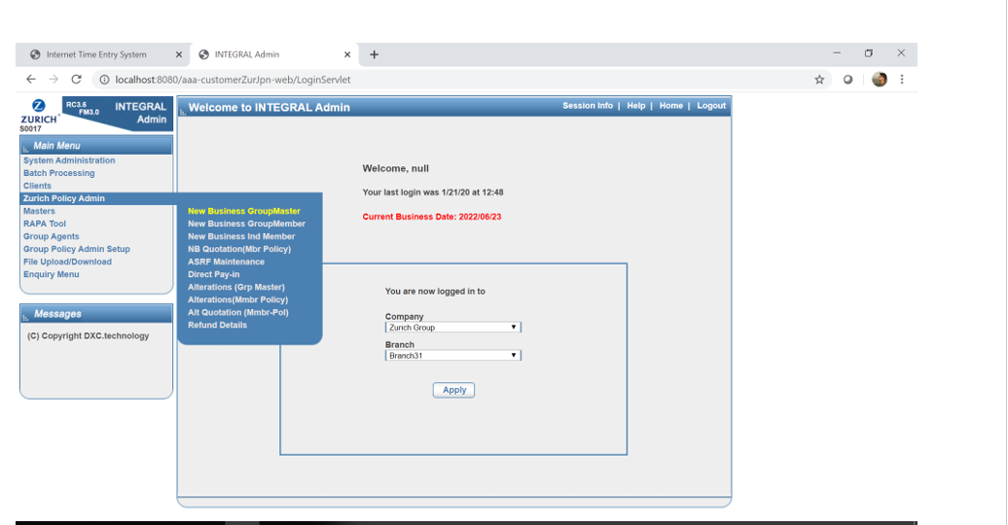

 | Plan classification and Agent Pattern ID are mandatory on Agent Details Tab .

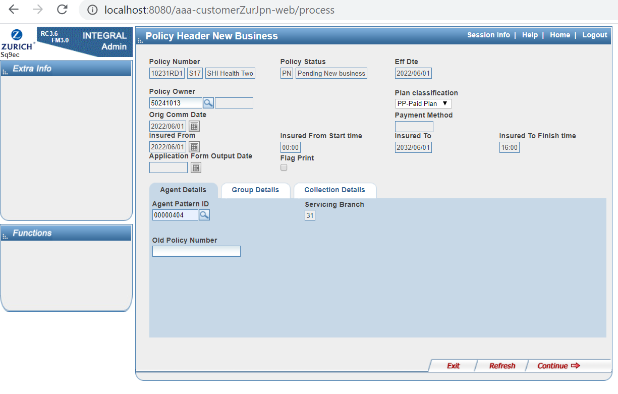

 | Group classification,C Code and Pet Name are mandatory on Group Details Tab .

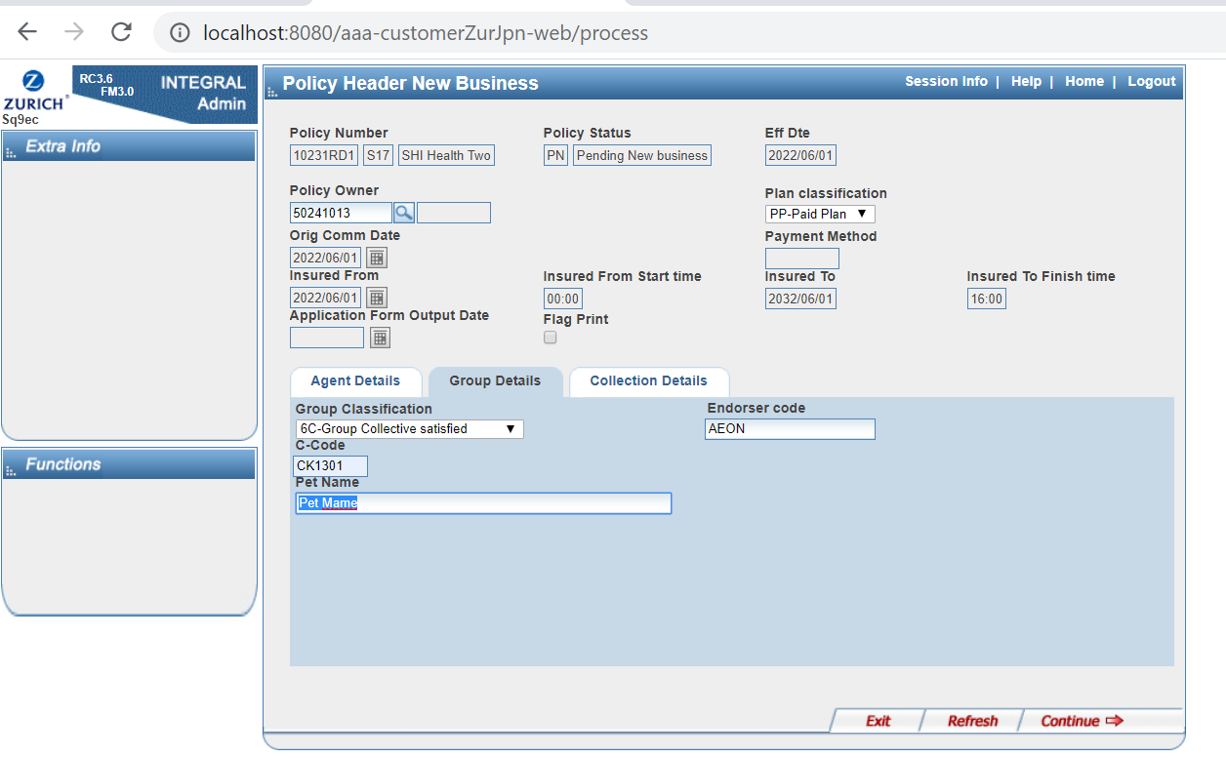

 | Card Type, Card Digit Count, Card No. From, Card No. To, Member Store No.(Billing),Member Store No.(Validity Data),Member Store Name(Billing)and Member Store

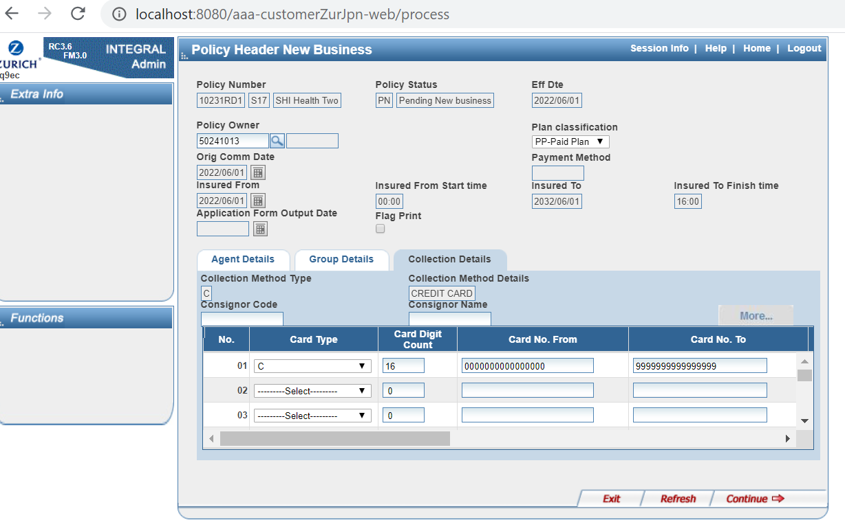

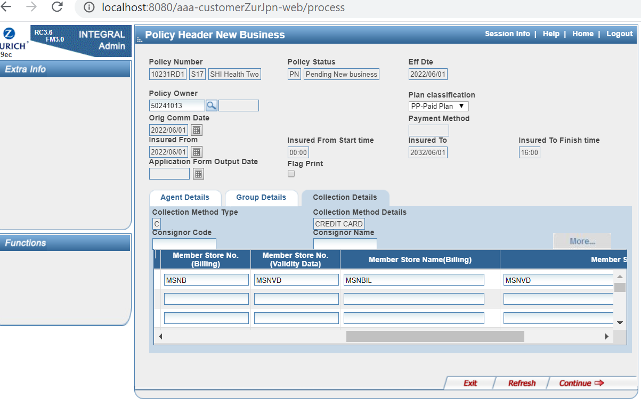

 | Policy was created in (PN) Pending status

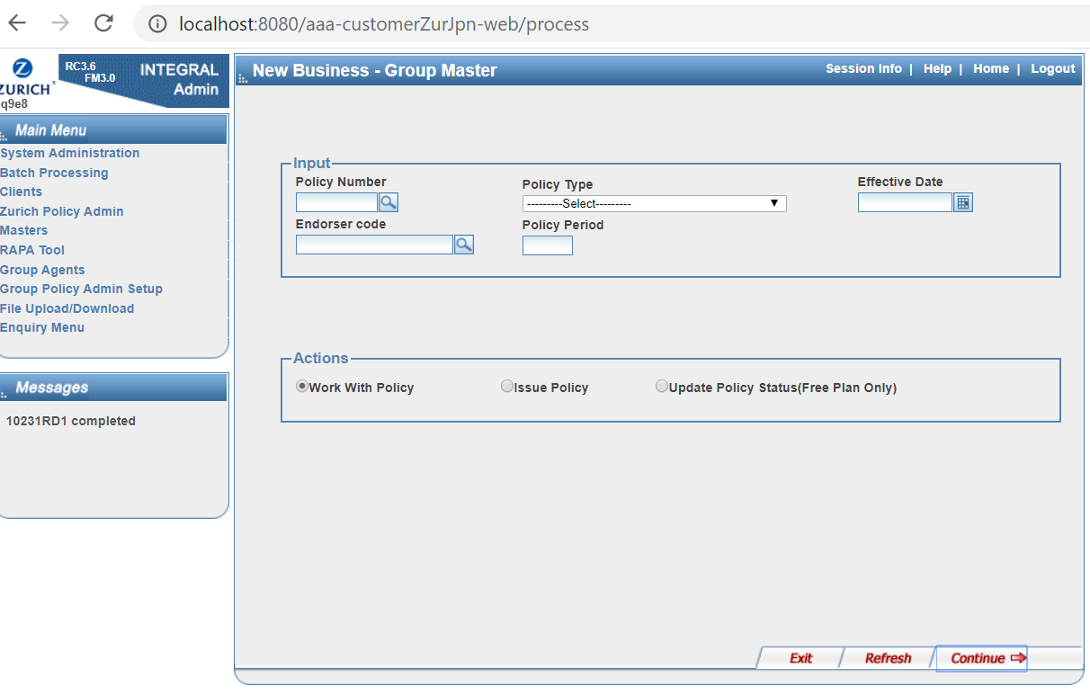

 | Issue the Policy

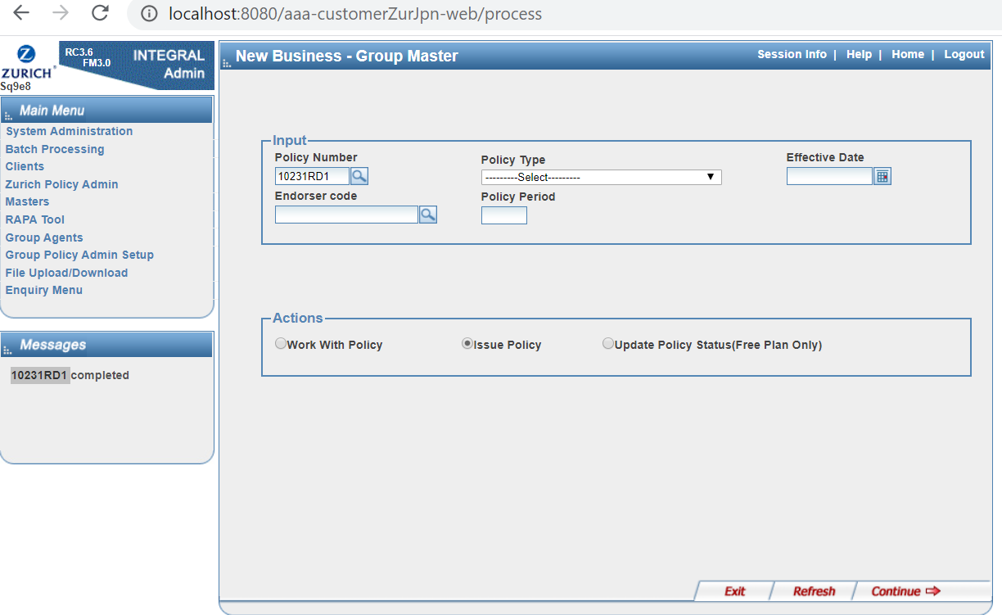

 | Group Master Policy Issued



 | Phase-2 requirements.
...
 | PA Changes for group master policy

 | 1. Policy Currency

 | 1) Policy Currency is being currently displayed only during Alterations - SQ9MI. It must be displayed in Policy Header Screen (SQ9EC-New Business) as well. 2) This field value must be displayed from the T-table (T9775-Default Contract Currency) with the value as Japanese Yen.
...

IRDTATE_IR日付（データパッチ用）
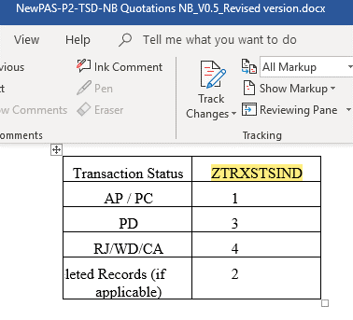
...

PA T-Table
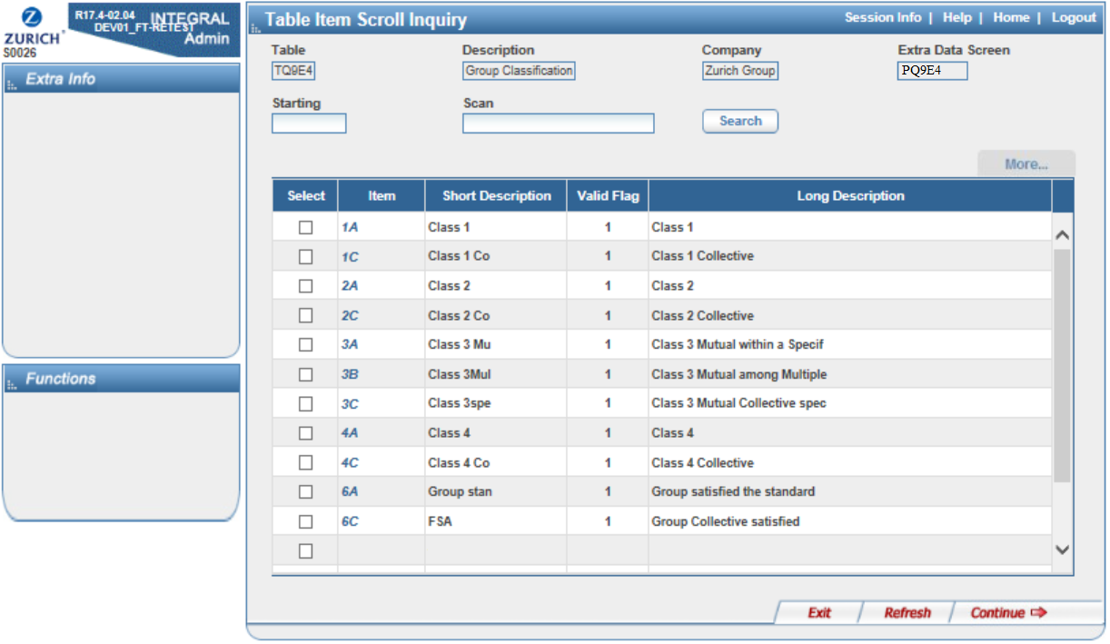
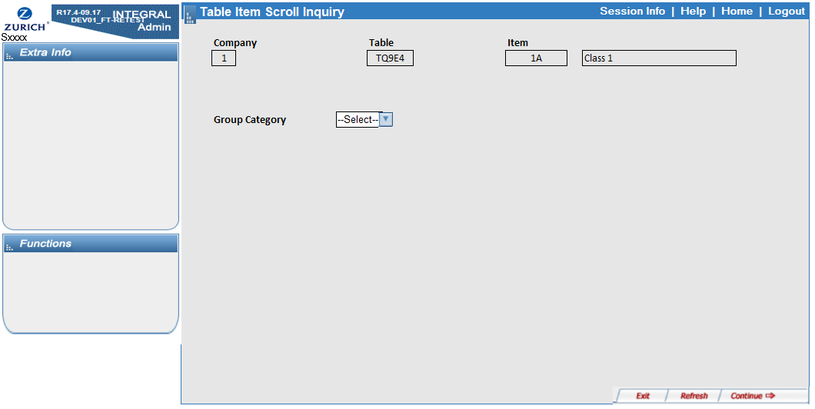
...
PA T-Table

Txxx1-Group Discount

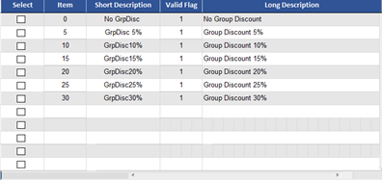

Txxx2 - NB-Alteration Restrict

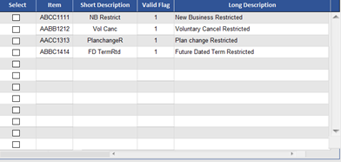

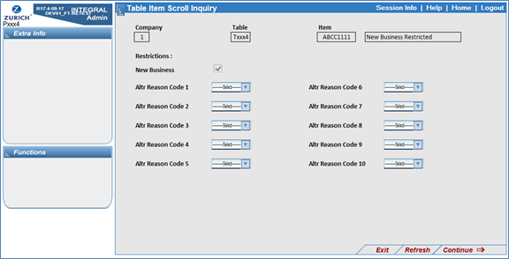

TQ9B6-Insurance type of Product

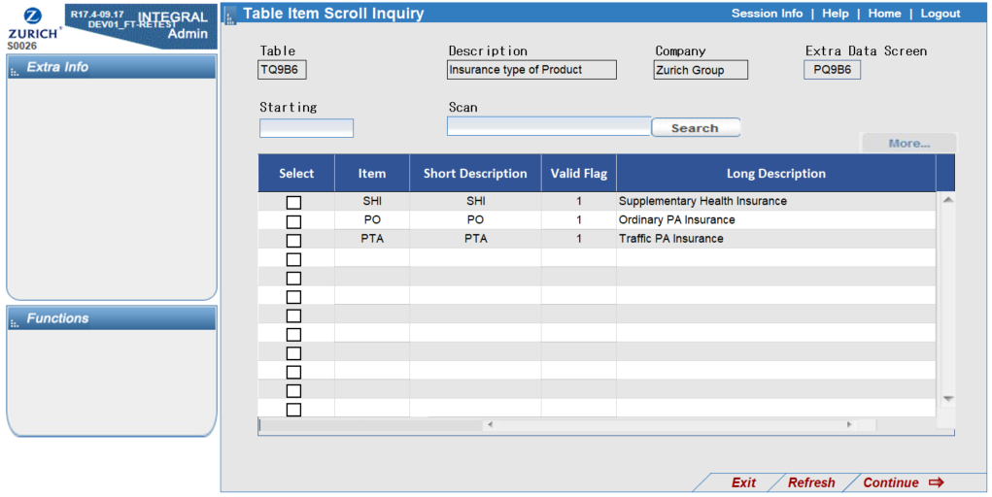

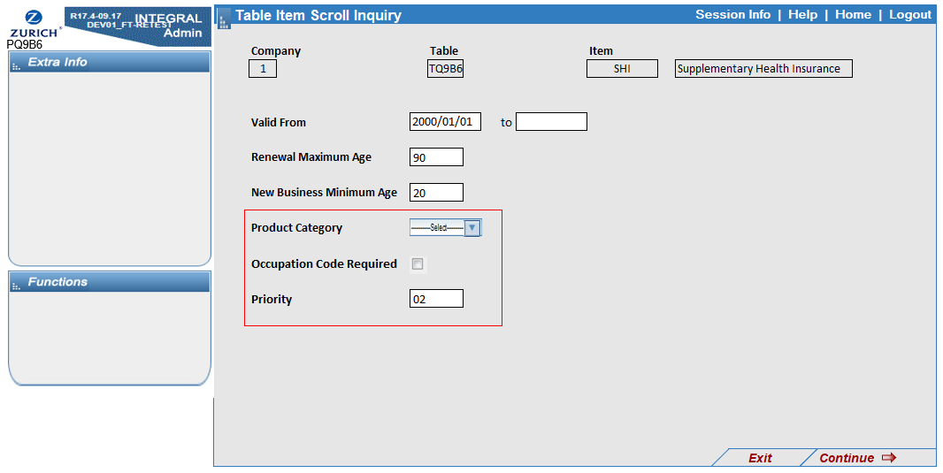

TQ9E4-Group Classification

